第1次
 | Keuwl | Accelerometer | Data | File | 2016-12-02 | 13-48-40
Number | Time(s) | X(g) | Y(g) | Z(g) | R(g) | Theta(deg) | Phi(deg)
1 | 3.3100002 | -0.15428175 | 0.7089146 | 0.7225853 | 1.0239592 | 45.115665 | 102.277885
2 | 3.3100002 | -0.17381175 | 0.7030568 | 0.67962116 | 0.99316883 | 46.819756 | 103.88639
3 | 3.3220003 | -0.16404675 | 0.69915116 | 0.63860905 | 0.96101254 | 48.35473 | 103.20484
4 | 3.3430002 | -0.11912899 | 0.69524544 | 0.66204476 | 0.9673992 | 46.81507 | 99.7231
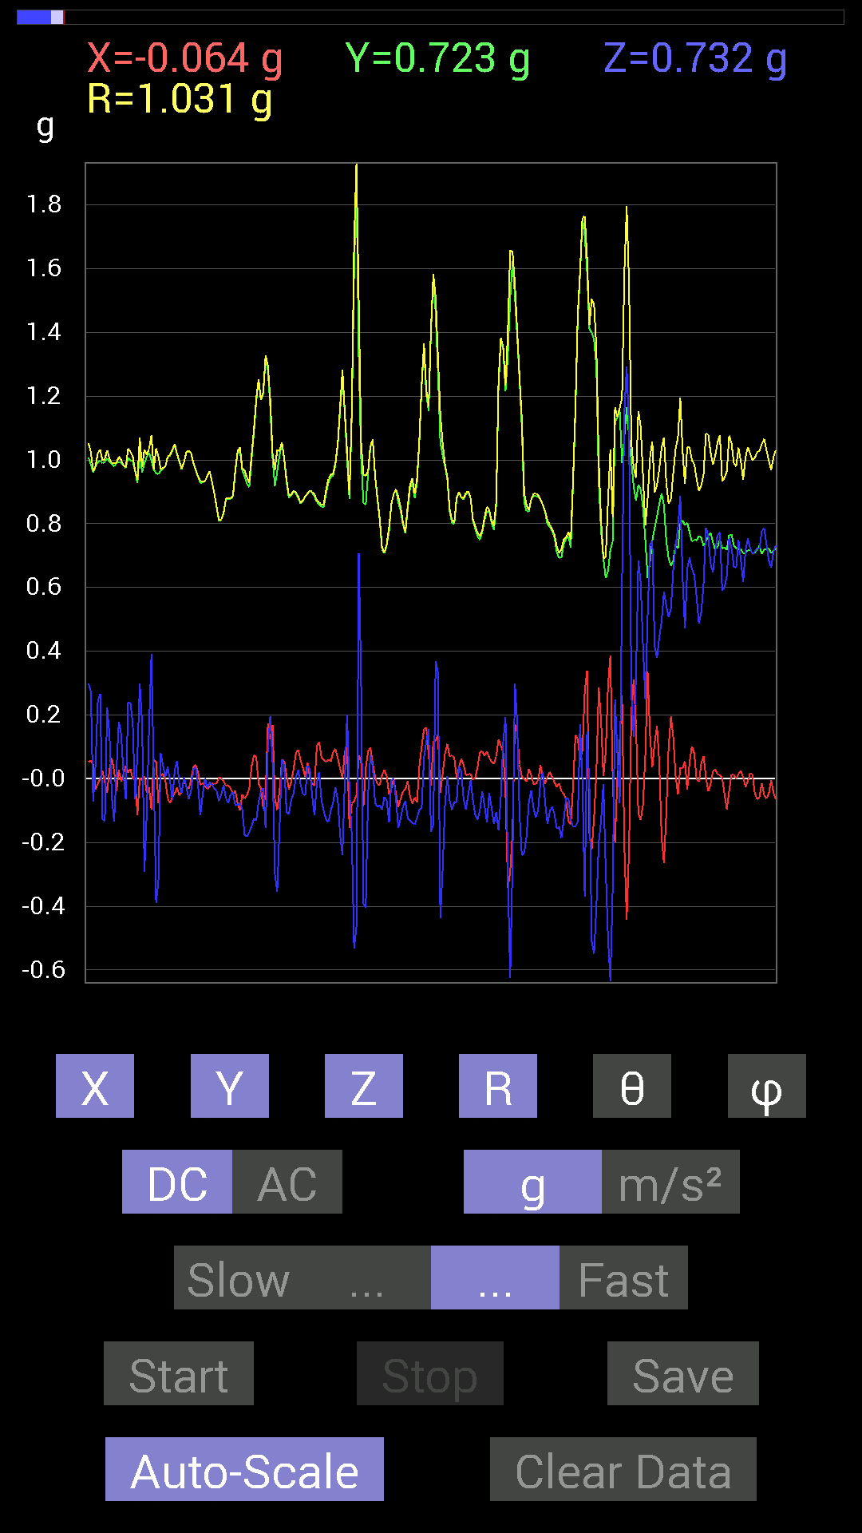
5 | 3.3620002 | -0.10936398 | 0.7050089 | 0.7069625 | 1.0043874 | 45.261326 | 98.81769
6 | 3.4120002 | -0.14451675 | 0.7147739 | 0.71086824 | 1.0183911 | 45.730785 | 101.430275
7 | 3.4120002 | -0.15623537 | 0.7069625 | 0.67376184 | 0.98902 | 47.059235 | 102.4618
8 | 3.4240003 | -0.15428175 | 0.71282184 | 0.6718098 | 0.99158776 | 47.350693 | 102.21261
9 | 3.443 | -0.13670537 | 0.7069625 | 0.6854805 | 0.9941669 | 46.409267 | 100.944214
10 | 3.463 | -0.11326967 | 0.71672755 | 0.6893861 | 1.0008905 | 46.466957 | 98.9806
11 | 3.489 | -0.08592984 | 0.7382096 | 0.7616453 | 1.0641621 | 44.29752 | 96.63952
12 | 3.5030003 | -0.11717536 | 0.7245389 | 0.84171426 | 1.1167675 | 41.087578 | 99.18657
13 | 3.528 | -0.15037607 | 0.7440674 | 0.9491262 | 1.2153559 | 38.652813 | 101.42558
14 | 3.5440001 | -0.10350622 | 0.7147739 | 0.9725619 | 1.2114007 | 36.597763 | 98.23971
15 | 3.5670002 | -0.101552606 | 0.736256 | 0.75969166 | 1.0627874 | 44.372326 | 97.85332
16 | 3.584 | -0.11912899 | 0.77140874 | 0.61517495 | 0.99383265 | 51.7574 | 98.77886
17 | 3.607 | -0.10741191 | 0.7675031 | 0.48432732 | 0.913877 | 57.99658 | 97.96679
18 | 3.6250002 | -0.07811691 | 0.77140874 | 0.4472225 | 0.89508754 | 60.023743 | 95.782364
19 | 3.6480002 | -0.021482073 | 0.77140874 | 0.55463284 | 0.9503423 | 54.29488 | 91.59515
20 | 3.6650002 | -0.029293451 | 0.7675031 | 0.5878335 | 0.96719563 | 52.571487 | 92.18576
21 | 3.6890001 | -0.070305526 | 0.7733624 | 0.53119874 | 0.94085306 | 55.62599 | 95.19442
22 | 3.7050002 | 0.048823457 | 0.80070376 | 0.5643979 | 0.98084414 | 54.87091 | 86.51067
23 | 3.729 | 0.15623537 | 0.7616453 | 0.636657 | 1.0049106 | 50.68778 | 78.40779
24 | 3.7450001 | 0.101552606 | 0.76359737 | 0.6600927 | 1.0144536 | 49.406517 | 82.42455
25 | 3.7700002 | -0.0078113796 | 0.79093874 | 0.64446837 | 1.0202866 | 50.827724 | 90.56584
26 | 3.7860003 | -0.0039056898 | 0.81828016 | 0.5038573 | 0.96097344 | 58.37754 | 90.273476
27 | 3.8120003 | 0.025387762 | 0.8163265 | 0.5526808 | 0.98614883 | 55.91352 | 88.21867
28 | 3.8260002 | 0.013670692 | 0.8065615 | 0.6679041 | 1.0472938 | 50.37629 | 89.02897
29 | 3.8580003 | 0.017576382 | 0.7733624 | 0.74016166 | 1.0706248 | 46.26403 | 88.69805
30 | 3.867 | 0.052729145 | 0.78312737 | 0.7069625 | 1.0563451 | 47.990536 | 86.148
31 | 3.9010003 | 0.083976224 | 0.8026558 | 0.66204476 | 1.0438447 | 50.636597 | 84.027275
32 | 3.9070003 | 0.09374122 | 0.81242085 | 0.6600927 | 1.0509697 | 51.091415 | 83.41803
33 | 3.9490001 | 0.023435695 | 0.78117377 | 0.69719756 | 1.0473138 | 48.263893 | 88.28161
34 | 3.9490001 | 0.009765002 | 0.7694567 | 0.7030568 | 1.0423281 | 47.58418 | 89.27291
35 | 3.9670002 | 0.023435695 | 0.77726805 | 0.67376184 | 1.0289072 | 49.093052 | 88.27298
36 | 3.9940002 | -0.019530004 | 0.80851513 | 0.58978564 | 1.0009621 | 53.898415 | 91.383736
37 | 4.007 | -0.06835346 | 0.8163265 | 0.56244576 | 0.9936832 | 55.526764 | 94.786385
38 | 4.037 | -0.050777078 | 0.8221858 | 0.5116687 | 0.9697282 | 58.15377 | 93.53402
39 | 4.0480003 | -0.009765002 | 0.8260915 | 0.48237526 | 0.9566653 | 59.72003 | 90.677246
40 | 4.083 | 0.044917766 | 0.84562 | 0.54096216 | 1.0048536 | 57.428665 | 86.95941
41 | 4.089 | -0.013670692 | 0.84171426 | 0.5761165 | 1.0200882 | 55.61359 | 90.93049
42 | 4.129 | -0.07421122 | 0.84171426 | 0.56244576 | 1.0150543 | 56.35097 | 95.03855
43 | 4.129 | -0.05468277 | 0.8573386 | 0.51362234 | 1.0009134 | 59.12588 | 93.6495
44 | 4.149 | -0.06639984 | 0.8631979 | 0.517528 | 1.00864 | 59.129803 | 94.398705
45 | 4.1740003 | -0.062494148 | 0.85929066 | 0.517528 | 1.0050479 | 59.00731 | 94.15966
46 | 4.189 | 0 | 0.86124426 | 0.48042163 | 0.98617774 | 60.846226 | 90
47 | 4.2200003 | 0 | 0.87296134 | 0.46089318 | 0.98715955 | 62.167503 | 90
48 | 4.2310004 | -0.0917876 | 0.88077426 | 0.42574042 | 0.98256963 | 64.32328 | 95.949455
49 | 4.2910004 | -0.11717536 | 0.9003027 | 0.4003511 | 0.99224794 | 66.204155 | 97.41542
50 | 4.2920003 | -0.10545829 | 0.92764413 | 0.5214337 | 1.0693635 | 60.8163 | 96.48577
51 | 4.2920003 | -0.12108261 | 0.90811414 | 0.55658644 | 1.0719706 | 58.72019 | 97.59469
52 | 4.309 | -0.10936398 | 0.906162 | 0.49604595 | 1.0388223 | 61.47723 | 96.8817
53 | 4.34 | -0.062494148 | 0.91397345 | 0.41206974 | 1.004517 | 65.78155 | 93.91158
54 | 4.3500004 | 0.009765002 | 0.90225637 | 0.37105766 | 0.9756258 | 67.64601 | 89.37992
55 | 4.392 | -0.0039056898 | 0.91592705 | 0.4003511 | 0.99960923 | 66.39008 | 90.244316
56 | 4.392 | -0.017576382 | 0.9315498 | 0.38863403 | 1.0095198 | 67.35817 | 91.080925
57 | 4.4100003 | -0.01171707 | 0.9491262 | 0.31051713 | 0.9986985 | 71.88521 | 90.70729
58 | 4.445 | 0.06444622 | 0.9510798 | 0.2909871 | 0.9966843 | 73.024956 | 86.1235
59 | 4.4500003 | 0.07616484 | 0.94326687 | 0.36715195 | 1.0150635 | 68.79515 | 85.38362
60 | 4.4960003 | 0.115223296 | 0.9354555 | 0.4140218 | 1.02945 | 66.285614 | 82.97805
61 | 4.4960003 | 0.13084605 | 0.9374091 | 0.3925397 | 1.0246677 | 67.4748 | 82.05384
62 | 4.511 | 0.10741191 | 0.9413148 | 0.35738695 | 1.0125889 | 69.33253 | 83.49023
63 | 4.5470004 | 0.0820226 | 0.9354555 | 0.29489282 | 0.98425937 | 72.56589 | 84.989006
64 | 4.552 | 0.08983553 | 0.91983277 | 0.29294074 | 0.96952415 | 72.41328 | 84.42189
65 | 4.5990005 | 0.0820226 | 0.90225637 | 0.4472225 | 1.0103475 | 63.72741 | 84.80562
66 | 4.5990005 | 0.0917876 | 0.886632 | 0.48432732 | 1.0144527 | 61.4825 | 84.08957
67 | 4.611 | 0.08788191 | 0.89249134 | 0.48432732 | 1.0192335 | 61.62842 | 84.37633
68 | 4.6530004 | 0.11326967 | 0.89444345 | 0.34176418 | 0.96418977 | 69.23981 | 82.782646
69 | 4.6530004 | 0.09959898 | 0.9003027 | 0.30075213 | 0.9544196 | 71.63223 | 83.68713
70 | 4.671 | 0.05858846 | 0.91592705 | 0.31637487 | 0.97079766 | 70.98039 | 86.33999
71 | 4.7070003 | 0.042964146 | 0.92764413 | 0.35348126 | 0.99363905 | 69.16094 | 87.34822
72 | 4.7130003 | 0.037106387 | 0.91592705 | 0.45308024 | 1.0225365 | 63.698513 | 87.68008
73 | 4.761 | 0.056634836 | 0.91006774 | 0.49604595 | 1.0380232 | 61.45326 | 86.438995
74 | 4.761 | 0.060540527 | 0.89835066 | 0.5116687 | 1.0356177 | 60.39149 | 86.14462
75 | 4.7720003 | 0.070305526 | 0.87882066 | 0.46675095 | 0.9975596 | 62.1024 | 85.42609
76 | 4.815 | 0.06639984 | 0.886632 | 0.39644542 | 0.9734959 | 65.96849 | 85.71712
77 | 4.815 | 0.046869833 | 0.90225637 | 0.34957558 | 0.96874475 | 68.847336 | 87.026306
78 | 4.8320003 | 0.033199143 | 0.9217848 | 0.33395126 | 0.9809755 | 70.09706 | 87.93732
79 | 4.887 | 0.017576382 | 0.91983277 | 0.44526887 | 1.0220889 | 64.1736 | 88.90531
80 | 4.887 | -0.013670692 | 0.91592705 | 0.49995163 | 1.0435808 | 61.375107 | 90.8551
81 | 4.893 | -0.023435695 | 0.9042084 | 0.49995163 | 1.0334862 | 61.06922 | 91.48469
82 | 4.9160004 | -0.0019536226 | 0.9042084 | 0.38082266 | 0.98113334 | 67.160835 | 90.123795
83 | 4.9490004 | 0.029293451 | 0.91397345 | 0.31442282 | 0.9669888 | 71.02493 | 88.16426
84 | 4.9540005 | 0.04101208 | 0.91592705 | 0.3085635 | 0.96737576 | 71.399376 | 87.4362
85 | 4.9760003 | 0.060540527 | 0.91006774 | 0.3280935 | 0.9692955 | 70.21531 | 86.194115
86 | 5.011 | 0.07225915 | 0.89444345 | 0.4140218 | 0.98826337 | 65.2324 | 85.381294
87 | 5.0140004 | 0.06639984 | 0.89639705 | 0.45308024 | 1.0065874 | 63.248928 | 85.7636
88 | 5.0340004 | 0.07225915 | 0.89835066 | 0.48237526 | 1.0222236 | 61.843067 | 85.40129
89 | 5.0740004 | 0.027341384 | 0.91592705 | 0.43550387 | 1.0145608 | 64.5798 | 88.29017
90 | 5.0750003 | -0.019530004 | 0.92764413 | 0.41597542 | 1.0168287 | 65.85226 | 91.20609
91 | 5.0940003 | -0.021482073 | 0.91983277 | 0.3866804 | 0.99803585 | 67.20461 | 91.33786
92 | 5.1140003 | 0 | 0.906162 | 0.37496334 | 0.9806769 | 67.52058 | 90
93 | 5.137 | 0.048823457 | 0.9237384 | 0.37886903 | 0.999609 | 67.72718 | 86.974495
94 | 5.155 | 0.062494148 | 0.9178791 | 0.39839903 | 1.0025613 | 66.585434 | 86.105
95 | 5.188 | 0.07811691 | 0.9120198 | 0.41792747 | 1.0062532 | 65.45988 | 85.104416
96 | 5.196 | 0.08788191 | 0.906162 | 0.45503387 | 1.017796 | 63.443657 | 84.46063
97 | 5.2520003 | 0.060540527 | 0.9178791 | 0.488233 | 1.0414119 | 62.042377 | 86.22641
98 | 5.2530003 | 0.025387762 | 0.9237384 | 0.5155744 | 1.0581844 | 60.841618 | 88.4257
99 | 5.2580004 | 0.009765002 | 0.91397345 | 0.5351044 | 1.0591409 | 59.653713 | 89.38787
100 | 5.2780004 | 0.019530004 | 0.9042084 | 0.45893955 | 1.014199 | 63.094887 | 88.76266
101 | 5.3440003 | 0.021482073 | 0.9042084 | 0.4042568 | 0.99069566 | 65.91739 | 88.63903
102 | 5.3440003 | 0.009765002 | 0.89835066 | 0.3554349 | 0.966159 | 68.414795 | 89.37722
103 | 5.3440003 | 0.009765002 | 0.8885857 | 0.3359049 | 0.9500063 | 69.29345 | 89.370384
104 | 5.3570004 | 0.037106387 | 0.88077426 | 0.35738695 | 0.95124424 | 67.93213 | 87.58759
105 | 5.426 | 0.05468277 | 0.88468 | 0.37886903 | 0.9639453 | 66.85622 | 86.463005
106 | 5.426 | 0.042964146 | 0.89053774 | 0.41206974 | 0.9821939 | 65.19444 | 87.2379
107 | 5.426 | -0.0078113796 | 0.9120198 | 0.49409232 | 1.0372889 | 61.553986 | 90.49072
108 | 5.4370003 | 0.0058593126 | 0.91397345 | 0.497998 | 1.0408572 | 61.41579 | 89.63269
109 | 5.5090003 | 0.0039056898 | 0.9042084 | 0.47651595 | 1.0220938 | 62.211086 | 89.75252
110 | 5.5090003 | 0.013670692 | 0.89639705 | 0.43550387 | 0.9966836 | 64.09037 | 89.12627
111 | 5.5090003 | 0.037106387 | 0.8827264 | 0.37496334 | 0.95978135 | 67.00345 | 87.592926
112 | 5.517 | 0.062494148 | 0.87491494 | 0.37105766 | 0.95239985 | 67.07021 | 85.91437
113 | 5.544 | 0.08983553 | 0.86515 | 0.4023047 | 0.95833397 | 65.1783 | 84.07176
114 | 5.557 | 0.14451675 | 0.8514793 | 0.43550387 | 0.9672465 | 63.2402 | 80.36731
115 | 5.584 | 0.14842243 | 0.85538495 | 0.46479887 | 0.98475915 | 61.836292 | 80.15631
116 | 5.598 | 0.12303468 | 0.86515 | 0.527293 | 1.0206175 | 58.89278 | 81.90613
117 | 5.636 | 0.09374122 | 0.87686706 | 0.58002216 | 1.0555136 | 56.66615 | 83.89799
118 | 5.6380005 | 0.05468277 | 0.89444345 | 0.6347034 | 1.0981201 | 54.690643 | 86.50152
119 | 5.6930003 | 0.048823457 | 0.9042084 | 0.6132213 | 1.0936255 | 55.89417 | 86.90927
120 | 5.6930003 | 0.056634836 | 0.9120198 | 0.56244576 | 1.0730017 | 58.386963 | 86.446594
121 | 5.6990004 | 0.083976224 | 0.8885857 | 0.49409232 | 1.0201783 | 61.032097 | 84.60127
122 | 5.747 | 0.070305526 | 0.89053774 | 0.47846955 | 1.0133772 | 61.82583 | 85.486015
123 | 5.747 | 0.050777078 | 0.89053774 | 0.48237526 | 1.0140619 | 61.595963 | 86.73662
124 | 5.7590003 | 0.042964146 | 0.87882066 | 0.47456387 | 0.9996912 | 61.6595 | 87.201126
125 | 5.801 | 0.07811691 | 0.8631979 | 0.4413632 | 0.9726327 | 63.01341 | 84.82899
126 | 5.801 | 0.10936398 | 0.86124426 | 0.47261027 | 0.9884648 | 61.43695 | 82.7631
127 | 5.82 | 0.11912899 | 0.86515 | 0.52338576 | 1.0181398 | 59.065304 | 82.15982
128 | 5.8550005 | 0.083976224 | 0.89444345 | 0.5155744 | 1.035808 | 60.148685 | 84.63642
129 | 5.859 | 0.056634836 | 0.9120198 | 0.48432732 | 1.0341955 | 62.07515 | 86.446594
130 | 5.9140005 | 0.044917766 | 0.91983277 | 0.47456387 | 1.036012 | 62.7375 | 87.20432
131 | 5.9140005 | 0.042964146 | 0.91006774 | 0.507763 | 1.0430208 | 60.86824 | 87.29708
132 | 5.9220004 | 0.0039056898 | 0.89053774 | 0.5819742 | 1.0638453 | 56.835285 | 89.74872
133 | 5.9700003 | 0.01171707 | 0.87882066 | 0.5507272 | 1.0371902 | 57.92831 | 89.23614
134 | 5.971 | 0.023435695 | 0.8690557 | 0.47846955 | 0.99234074 | 61.173264 | 88.455284
135 | 5.9810004 | 0.05468277 | 0.8631979 | 0.40816402 | 0.95639884 | 64.73714 | 86.37521
136 | 6.025 | 0.06444622 | 0.86515 | 0.4198811 | 0.96381426 | 64.17364 | 85.73983
137 | 6.025 | 0.06444622 | 0.86515 | 0.46479887 | 0.9842133 | 61.81928 | 85.73983
138 | 6.0410004 | 0.05468277 | 0.8631979 | 0.488233 | 0.9932131 | 60.556225 | 86.37521
139 | 6.083 | 0.060540527 | 0.8534329 | 0.45308024 | 0.96813977 | 62.096066 | 85.94237
140 | 6.083 | 0.06444622 | 0.85538495 | 0.46870455 | 0.9775074 | 61.347935 | 85.691376
141 | 6.102 | 0.06835346 | 0.86124426 | 0.48628095 | 0.99140453 | 60.626747 | 85.46218
142 | 6.143 | 0.048823457 | 0.8690557 | 0.49018663 | 0.9989617 | 60.613655 | 86.78451
143 | 6.143 | 0.009765002 | 0.87882066 | 0.49604595 | 1.009199 | 60.559174 | 89.36339
144 | 6.163 | 0.035152763 | 0.8671036 | 0.50580937 | 1.0044637 | 59.764084 | 87.678474
145 | 6.203 | 0.062494148 | 0.8514793 | 0.5331508 | 1.0065646 | 58.01659 | 85.802315
146 | 6.203 | 0.05468277 | 0.85929066 | 0.5253394 | 1.0086387 | 58.61138 | 86.35877
147 | 6.222 | 0.048823457 | 0.85929066 | 0.49214026 | 0.9914465 | 60.238808 | 86.74805
148 | 6.2630005 | 0.033199143 | 0.8631979 | 0.46675095 | 0.9818703 | 61.616604 | 87.797455
149 | 6.2630005 | 0.013670692 | 0.8690557 | 0.46675095 | 0.9865602 | 61.763676 | 89.098785
150 | 6.2830005 | 0 | 0.8671036 | 0.5019037 | 1.0018862 | 59.936546 | 90
151 | 6.3240004 | 0 | 0.8690557 | 0.48628095 | 0.99585485 | 60.770763 | 90
152 | 6.3240004 | 0.029293451 | 0.8690557 | 0.46089318 | 0.9841435 | 62.07476 | 88.06945
153 | 6.3430004 | 0.042964146 | 0.88077426 | 0.46284524 | 0.9959091 | 62.306183 | 87.20733
154 | 6.3830004 | 0.056634836 | 0.8827264 | 0.48042163 | 1.0065874 | 61.492252 | 86.328995
155 | 6.3830004 | 0.06444622 | 0.87686706 | 0.53119874 | 1.0272396 | 58.861217 | 85.79655
156 | 6.4420004 | 0.056634836 | 0.87686706 | 0.59173924 | 1.0593671 | 56.04248 | 86.30453
157 | 6.4420004 | 0.044917766 | 0.886632 | 0.59564495 | 1.0690776 | 56.14053 | 87.09981
158 | 6.4440002 | 0.021482073 | 0.9003027 | 0.5526808 | 1.0566279 | 58.4622 | 88.633125
159 | 6.464 | 0.0078113796 | 0.906162 | 0.49409232 | 1.0321424 | 61.399105 | 89.5061
160 | 6.505 | -0.0039056898 | 0.89249134 | 0.48432732 | 1.0154452 | 61.512924 | 90.25073
161 | 6.505 | 0.0039056898 | 0.886632 | 0.54291576 | 1.0396582 | 58.519657 | 89.74761
162 | 6.525 | 0.035152763 | 0.8690557 | 0.57806855 | 1.0443451 | 56.39099 | 87.683685
163 | 6.5660005 | 0.056634836 | 0.8573386 | 0.54291576 | 1.0163634 | 57.71203 | 86.2206
164 | 6.5660005 | 0.06444622 | 0.85929066 | 0.47846955 | 0.98563015 | 60.958347 | 85.710884
165 | 6.5850005 | 0.052729145 | 0.86124426 | 0.5155744 | 1.0051562 | 59.140827 | 86.496475
166 | 6.637 | 0.027341384 | 0.8631979 | 0.5448694 | 1.0211468 | 57.751945 | 88.18579
167 | 6.637 | 0.048823457 | 0.8534329 | 0.49018663 | 0.9854006 | 60.168625 | 86.72578
168 | 6.6450005 | 0.07225915 | 0.8475736 | 0.46675095 | 0.97028804 | 61.24641 | 85.12708
169 | 6.7000003 | 0.08983553 | 0.8475736 | 0.48237526 | 0.9793556 | 60.4921 | 83.94973
170 | 6.7000003 | 0.07616484 | 0.85538495 | 0.5155744 | 1.0016494 | 59.020893 | 84.91171
171 | 6.7060003 | 0 | 0.89053774 | 0.47261027 | 1.0081755 | 62.04501 | 90
172 | 6.761 | -0.0078113796 | 0.90811414 | 0.39644542 | 0.99090934 | 66.416664 | 90.492836
173 | 6.761 | -0.01171707 | 0.91983277 | 0.4101161 | 1.0071865 | 65.97157 | 90.72981
174 | 6.7660003 | -0.023435695 | 0.90811414 | 0.57220924 | 1.0736126 | 57.793278 | 91.4783
175 | 6.8250003 | 0.0078113796 | 0.89444345 | 0.5761165 | 1.0639551 | 57.215164 | 89.49963
176 | 6.8250003 | 0.031247074 | 0.87882066 | 0.5390101 | 1.0314233 | 58.49395 | 87.96367
177 | 6.826 | 0.025387762 | 0.87686706 | 0.49604595 | 1.0077708 | 60.513332 | 88.34159
178 | 6.8900003 | -0.037106387 | 0.9042084 | 0.4023047 | 0.99036294 | 66.03243 | 92.34995
179 | 6.8910003 | -0.044917766 | 0.9042084 | 0.4140218 | 0.9955021 | 65.42447 | 92.84391
180 | 6.8910003 | 0.01171707 | 0.88077426 | 0.4335518 | 0.9817676 | 63.793777 | 89.23783
181 | 6.9080005 | 0.06835346 | 0.86124426 | 0.44526887 | 0.9719456 | 62.734062 | 85.46218
182 | 6.9530005 | 0.09959898 | 0.8710093 | 0.41792747 | 0.97120565 | 64.512245 | 83.47662
183 | 6.9540005 | 0.05858846 | 0.89053774 | 0.40816402 | 0.98137045 | 65.42322 | 86.23594
184 | 6.9680004 | 0.031247074 | 0.89639705 | 0.4198811 | 0.9903556 | 64.91451 | 88.00356
185 | 6.991 | 0.0039056898 | 0.8885857 | 0.47846955 | 1.0092239 | 61.69946 | 89.74816
186 | 7.0080004 | 0.021482073 | 0.89835066 | 0.4569875 | 1.0081334 | 63.044353 | 88.63016
187 | 7.038 | 0.029293451 | 0.91397345 | 0.38082266 | 0.9905713 | 67.39056 | 88.16426
188 | 7.0490003 | 0.0058593126 | 0.9374091 | 0.33785695 | 0.99645245 | 70.1804 | 89.64188
189 | 7.0920005 | 0.0058593126 | 0.94717413 | 0.4413632 | 1.0449759 | 65.01589 | 89.64557
190 | 7.0920005 | 0.019530004 | 0.9295962 | 0.49995163 | 1.0556904 | 61.733204 | 88.79644
191 | 7.1080003 | 0.048823457 | 0.93350345 | 0.49214026 | 1.0564159 | 62.234207 | 87.00608
192 | 7.143 | -0.027341384 | 0.9374091 | 0.54096216 | 1.0826465 | 60.022064 | 91.67067
193 | 7.149 | -0.070305526 | 0.9393612 | 0.5643979 | 1.098129 | 59.071823 | 94.280266
194 | 7.195 | -0.021482073 | 0.91592705 | 0.5331508 | 1.0600159 | 59.80365 | 91.34357
195 | 7.195 | 0.06835346 | 0.88468 | 0.42574042 | 0.9841675 | 64.368 | 85.58191
196 | 7.2100005 | 0.10936398 | 0.86124426 | 0.29489282 | 0.91687727 | 71.23863 | 82.7631
197 | 7.2590003 | 0.04101208 | 0.8358565 | 0.38472834 | 0.92106134 | 65.31047 | 87.19098
198 | 7.2590003 | 0.044917766 | 0.84171426 | 0.4296461 | 0.9460953 | 62.99131 | 86.94533
199 | 7.2700005 | 0.09374122 | 0.87296134 | 0.3027042 | 0.9286973 | 70.977165 | 83.870895
200 | 7.3310003 | 0.044917766 | 0.91006774 | 0.29294074 | 0.9571077 | 72.17753 | 87.17437
201 | 7.3310003 | -0.042964146 | 0.9510798 | 0.27536437 | 0.99107224 | 73.86838 | 92.586525
202 | 7.3310003 | -0.04101208 | 0.99794966 | 0.21482228 | 1.0216331 | 77.861626 | 92.353325
203 | 7.3500004 | -0.021482073 | 1.0311488 | 0.26559937 | 1.0650222 | 75.558945 | 91.19348
204 | 7.419 | -0.10350622 | 1.015526 | 0.37301126 | 1.0868045 | 69.926926 | 95.8197
205 | 7.419 | -0.1972459 | 0.98818463 | 0.46479887 | 1.1097084 | 65.23814 | 101.28813
206 | 7.419 | -0.027341384 | 0.9042084 | 0.3456699 | 0.96841526 | 69.08737 | 91.73198
207 | 7.4300003 | 0.08788191 | 0.8631979 | 0.26950505 | 0.90855205 | 72.74461 | 84.18677
208 | 7.4570003 | 0.13475175 | 0.84171426 | 0.21872796 | 0.8800471 | 75.608795 | 80.90458
209 | 7.4700003 | 0.0917876 | 0.8280436 | 0.2538823 | 0.8709405 | 73.052 | 83.67466
210 | 7.504 | 0.037106387 | 0.8671036 | 0.32223418 | 0.9257863 | 69.63097 | 87.54961
211 | 7.511 | 0.10741191 | 0.91592705 | 0.24802297 | 0.9549739 | 74.94673 | 83.3114
212 | 7.5580006 | 0.14061105 | 0.96084327 | 0.1933402 | 0.9901372 | 78.73973 | 81.67436
213 | 7.5580006 | 0.013670692 | 0.9706083 | 0.24216366 | 1.0004551 | 75.992226 | 89.19306
214 | 7.5720005 | 0.0039056898 | 0.98037326 | 0.30661142 | 1.0272086 | 72.63307 | 89.77174
215 | 7.6150002 | 0.07225915 | 0.98232687 | 0.30465782 | 1.0310208 | 72.81299 | 85.792946
216 | 7.616 | 0.16209313 | 0.9901383 | 0.32223418 | 1.0537945 | 72.194626 | 80.70272
217 | 7.6740003 | 0.13670537 | 0.98818463 | 0.24606936 | 1.0274957 | 76.14388 | 82.123695
218 | 7.6740003 | 0.060540527 | 0.99794966 | 0.23630434 | 1.0273308 | 76.70188 | 86.52841
219 | 7.6740003 | -0.039058454 | 1.035056 | 0.26364574 | 1.0688196 | 75.71945 | 92.161064
220 | 7.7300005 | -0.04101208 | 1.0584902 | 0.22263521 | 1.0824277 | 78.130615 | 92.218864
221 | 7.7300005 | -0.05858846 | 1.0741144 | 0.14647037 | 1.0856372 | 82.24621 | 93.122154
222 | 7.7320004 | -0.05858846 | 1.0584902 | 0.11326967 | 1.0661445 | 83.90125 | 93.168144
223 | 7.7880006 | -0.033199143 | 1.005761 | 0.111317605 | 1.012447 | 83.68762 | 91.89059
224 | 7.7890005 | 0.070305526 | 0.9588912 | 0.35152763 | 1.0237123 | 69.91675 | 85.8066
225 | 7.793 | -0.0058593126 | 0.9413148 | 0.41206974 | 1.0275745 | 66.35854 | 90.356636
226 | 7.8610005 | -0.05468277 | 0.9393612 | 0.31637487 | 0.9927148 | 71.41588 | 93.33158
227 | 7.8610005 | -0.05858846 | 0.9295962 | 0.17185813 | 0.94716257 | 79.54605 | 93.60634
228 | 7.8610005 | -0.033199143 | 0.89639705 | 0.15232968 | 0.90985394 | 80.36203 | 92.12105
229 | 7.8760004 | -0.039058454 | 0.89053774 | 0.19529383 | 0.91253644 | 77.642426 | 92.51135
230 | 7.9330006 | -0.039058454 | 0.89249134 | 0.14256468 | 0.9046497 | 80.9329 | 92.50586
231 | 7.9330006 | 0.017576382 | 0.906162 | 0.0078113796 | 0.90636617 | 89.5062 | 88.8888
232 | 7.9340005 | 0.052729145 | 0.9042084 | -0.0078113796 | 0.9057783 | 90.494125 | 86.66256
233 | 7.9740005 | 0.06444622 | 0.91592705 | 0.046869833 | 0.91938704 | 87.07783 | 85.975204
234 | 7.9740005 | 0.015622759 | 0.9315498 | 0.16014107 | 0.94534343 | 80.24707 | 89.0392
235 | 8.018001 | -0.083976224 | 0.9549855 | 0.31051713 | 1.0077055 | 72.05266 | 95.02535
236 | 8.018001 | -0.070305526 | 0.9588912 | 0.29684642 | 1.006247 | 72.84225 | 94.1934
237 | 8.035001 | -0.023435695 | 0.97646755 | 0.2812221 | 1.016427 | 73.93801 | 91.37486
238 | 8.068001 | 0 | 0.9901383 | 0.20896451 | 1.0119486 | 78.08285 | 90
239 | 8.075001 | 0.009765002 | 0.99794966 | 0.18552883 | 1.015096 | 79.46887 | 89.43938
240 | 8.117001 | 0.01171707 | 1.0174797 | 0.20115158 | 1.0372387 | 78.81778 | 89.340225
241 | 8.117001 | 0.01171707 | 1.015526 | 0.27927005 | 1.0532911 | 74.6247 | 89.33895
242 | 8.135 | 0.050777078 | 0.9725619 | 0.39449334 | 1.050752 | 67.94855 | 87.01132
243 | 8.165 | 0.048823457 | 0.9862326 | 0.3866804 | 1.0604528 | 68.61475 | 87.165886
244 | 8.177 | 0.050777078 | 1.0018554 | 0.36129266 | 1.0662199 | 70.19295 | 87.09856
245 | 8.219001 | 0.14061105 | 1.015526 | 0.3085635 | 1.0706428 | 73.24954 | 82.116875
246 | 8.219001 | 0.13865899 | 1.0272431 | 0.3554349 | 1.095805 | 71.07322 | 82.312584
247 | 8.237 | 0.06835346 | 1.035056 | 0.4023047 | 1.1125925 | 68.801994 | 86.22176
248 | 8.273001 | -0.0058593126 | 1.0331024 | 0.4472225 | 1.1257632 | 66.5929 | 90.32495
249 | 8.276 | 0.017576382 | 0.9706083 | 0.46675095 | 1.077147 | 64.321465 | 88.96256
250 | 8.329 | 0.0917876 | 0.9374091 | 0.47651595 | 1.0555701 | 63.164536 | 84.40764
251 | 8.329 | 0.12303468 | 0.9256905 | 0.45503387 | 1.0387956 | 64.02112 | 82.429115
252 | 8.338 | 0.021482073 | 0.96279687 | 0.35152763 | 1.0251882 | 69.9469 | 88.72182
253 | 8.386001 | -0.04101208 | 0.9686562 | 0.25583434 | 1.0027103 | 75.21795 | 92.42441
254 | 8.386001 | -0.07616484 | 0.97451395 | 0.16209313 | 0.99083436 | 80.58452 | 94.46896
255 | 8.396001 | -0.115223296 | 0.98037326 | 0.124988295 | 0.9950026 | 82.78367 | 96.703224
256 | 8.428 | -0.0917876 | 0.9530319 | 0.14647037 | 0.96858054 | 81.30227 | 95.50125
257 | 8.437 | 0.0039056898 | 0.9217848 | 0.20896451 | 0.94518185 | 77.227295 | 89.75723
258 | 8.467 | 0.09374122 | 0.89053774 | 0.3359049 | 0.9563874 | 69.43788 | 83.99097
259 | 8.4800005 | 0.09374122 | 0.89053774 | 0.5019037 | 1.0265243 | 60.72939 | 83.99097
260 | 8.5060005 | 0.017576382 | 0.9237384 | 0.527293 | 1.0637854 | 60.285656 | 88.90994
261 | 8.518001 | 0.017576382 | 0.9217848 | 0.36519834 | 0.99164814 | 68.390785 | 88.90763
262 | 8.548 | 0.021482073 | 0.9374091 | 0.2206816 | 0.9632745 | 76.75619 | 88.68722
263 | 8.56 | -0.13084605 | 0.9725619 | 0.23630434 | 1.0093746 | 76.46085 | 97.66242
264 | 8.603001 | -0.11717536 | 0.9413148 | 0.26364574 | 0.9845368 | 74.4674 | 97.09571
265 | 8.603001 | -0.06444622 | 0.8885857 | 0.3183285 | 0.9460818 | 70.33803 | 94.14822
266 | 8.619 | -0.017576382 | 0.8475736 | 0.4042568 | 0.9392089 | 64.505615 | 91.18799
267 | 8.659 | -0.06444622 | 0.8475736 | 0.79679805 | 1.1650842 | 46.851048 | 94.34818
268 | 8.659 | -0.07421122 | 0.81437445 | 0.9354555 | 1.2424935 | 41.15904 | 95.206795
269 | 8.72 | -0.08007053 | 0.8299972 | 0.87296134 | 1.2072151 | 43.687325 | 95.51032
270 | 8.721001 | 0.015622759 | 0.8631979 | 0.4472225 | 0.9722976 | 62.615173 | 88.963135
271 | 8.721001 | -0.015622759 | 0.89835066 | 0.4140218 | 0.9892887 | 65.25979 | 90.9963
272 | 8.781 | -0.06639984 | 0.8358565 | 0.5351044 | 0.9946868 | 57.45494 | 94.542
273 | 8.781 | -0.07421122 | 0.7870331 | 0.62689203 | 1.0089211 | 51.585297 | 95.38663
274 | 8.781 | -0.08788191 | 0.7850794 | 0.5214337 | 0.94655484 | 56.572918 | 96.38711
275 | 8.8 | -0.15232968 | 0.77140874 | 0.45893955 | 0.91044015 | 59.729343 | 101.170456
276 | 8.873 | -0.18162313 | 0.77140874 | 0.5468215 | 0.96284586 | 55.394547 | 103.24863
277 | 8.873 | -0.10936398 | 0.67376184 | 0.8885857 | 1.120491 | 37.530197 | 99.21975
278 | 8.873 | -0.07811691 | 0.6659505 | 0.89444345 | 1.1178646 | 36.85693 | 96.6903
279 | 8.882 | -0.06639984 | 0.6874325 | 0.79093874 | 1.0500269 | 41.126812 | 95.51714
280 | 8.915 | -0.10350622 | 0.7050089 | 0.69329184 | 0.99418545 | 45.785492 | 98.35224
281 | 8.9210005 | -0.26364574 | 0.71282184 | 0.8573386 | 1.145711 | 41.556435 | 110.29752
282 | 8.961 | -0.29489282 | 0.6874325 | 0.89053774 | 1.1630058 | 40.028843 | 113.21822
283 | 8.961 | -0.2538823 | 0.69719756 | 0.8299972 | 1.1132996 | 41.79544 | 110.008934
284 | 9.004001 | -0.10350622 | 0.6874325 | 0.79093874 | 1.0530248 | 41.313274 | 98.56266
285 | 9.004001 | -0.070305526 | 0.6679041 | 0.87686706 | 1.1045065 | 37.448574 | 96.008995
286 | 9.021001 | -0.101552606 | 0.66985613 | 0.94326687 | 1.1613667 | 35.688152 | 98.620605
287 | 9.059 | -0.12694037 | 0.6600927 | 0.906162 | 1.1282579 | 36.567883 | 100.88548
288 | 9.063001 | -0.07811691 | 0.6835268 | 0.71282184 | 0.99066955 | 43.983864 | 96.51977
289 | 9.120001 | -0.050777078 | 0.69329184 | 0.7069625 | 0.99147767 | 44.517258 | 94.188896
290 | 9.120001 | -0.035152763 | 0.6874325 | 0.746021 | 1.0150598 | 42.69678 | 92.927345
291 | 9.123 | -0.052729145 | 0.71672755 | 0.80070376 | 1.0759207 | 41.909283 | 94.20763
292 | 9.192 | -0.07811691 | 0.736256 | 0.7323503 | 1.0413991 | 45.31272 | 96.056435
293 | 9.192 | -0.10936398 | 0.76359737 | 0.67376184 | 1.0242053 | 48.864758 | 98.15059
294 | 9.192 | -0.11326967 | 0.7733624 | 0.69915116 | 1.0486809 | 48.187443 | 98.33252
295 | 9.203 | -0.08592984 | 0.77531445 | 0.80070376 | 1.1178653 | 44.25186 | 96.32441
296 | 9.236 | -0.07421122 | 0.79875016 | 0.75383234 | 1.1008053 | 46.780056 | 95.30807
297 | 9.245001 | -0.0820226 | 0.8202322 | 0.6600927 | 1.0560449 | 51.31332 | 95.71055
298 | 9.278001 | -0.062494148 | 0.8358565 | 0.5683035 | 1.0126848 | 55.862213 | 94.275856
299 | 9.284 | -0.035152763 | 0.84562 | 0.5390101 | 1.0034146 | 57.508408 | 92.38044
300 | 9.3220005 | -0.08983553 | 0.8436679 | 0.5468215 | 1.0093858 | 57.198048 | 96.07807
301 | 9.323001 | -0.12108261 | 0.8436679 | 0.5585401 | 1.0190209 | 56.762245 | 98.167274
302 | 9.365001 | -0.027341384 | 0.8280436 | 0.54291576 | 0.99053586 | 56.763027 | 91.891174
303 | 9.365001 | 0.042964146 | 0.80851513 | 0.52338576 | 0.96409297 | 57.120163 | 86.95819
304 | 9.412001 | 0.08592984 | 0.8065615 | 0.49214026 | 0.9487505 | 58.753258 | 83.91873
305 | 9.412001 | 0.08007053 | 0.81828016 | 0.45308024 | 0.9387627 | 61.142326 | 84.41127
306 | 9.425 | 0.029293451 | 0.84952724 | 0.34957558 | 0.9191071 | 67.645096 | 88.02511
307 | 9.462001 | 0.025387762 | 0.8514793 | 0.36324626 | 0.926072 | 66.90579 | 88.29217
308 | 9.465 | 0.023435695 | 0.8534329 | 0.4315982 | 0.9566472 | 63.182053 | 88.427025
309 | 9.514001 | 0.017576382 | 0.84952724 | 0.46089318 | 0.9666582 | 61.52402 | 88.81474
310 | 9.514001 | 0.08007053 | 0.8631979 | 0.41597542 | 0.96153915 | 64.366425 | 84.700386
311 | 9.526 | 0.12694037 | 0.886632 | 0.39644542 | 0.97948927 | 66.124725 | 81.85225
312 | 9.567 | 0.12108261 | 0.89835066 | 0.40621042 | 0.9933287 | 65.861824 | 82.32375
313 | 9.567 | 0.09374122 | 0.9217848 | 0.45893955 | 1.033973 | 63.649555 | 84.19325
314 | 9.623 | 0.048823457 | 0.9295962 | 0.4237868 | 1.022804 | 65.522354 | 86.99352
315 | 9.623 | 0.021482073 | 0.9393612 | 0.3866804 | 1.0160624 | 67.63116 | 88.68994
316 | 9.627001 | 0.06639984 | 0.9491262 | 0.46479887 | 1.0589086 | 63.96364 | 85.99817
317 | 9.677 | 0.06639984 | 0.9178791 | 0.48237526 | 1.0390365 | 62.338146 | 85.862404
318 | 9.677 | 0.062494148 | 0.90225637 | 0.4237868 | 0.99878293 | 64.89343 | 86.03777
319 | 9.687 | 0.05468277 | 0.9003027 | 0.33395126 | 0.9617997 | 69.68294 | 86.52423
320 | 9.731001 | 0.044917766 | 0.90811414 | 0.1835752 | 0.9275714 | 78.58526 | 87.168304
321 | 9.731001 | 0.06444622 | 0.91397345 | 0.12889399 | 0.92526454 | 81.99237 | 85.96663
322 | 9.748 | 0.07616484 | 0.9354555 | 0.24021159 | 0.9688032 | 75.64396 | 85.345245
323 | 9.784 | -0.05468277 | 0.9393612 | 0.21872796 | 0.9660391 | 76.913765 | 93.33158
324 | 9.787001 | -0.070305526 | 0.9393612 | 0.1835752 | 0.95970947 | 78.97239 | 94.280266
325 | 9.839001 | -0.023435695 | 0.94326687 | 0.18748245 | 0.9620038 | 78.761856 | 91.42323
326 | 9.839001 | 0.031247074 | 0.94522053 | 0.23044659 | 0.9734084 | 76.30567 | 88.106606
327 | 9.848001 | -0.042964146 | 0.96084327 | 0.19919951 | 0.9822149 | 78.29888 | 92.56028
328 | 9.893001 | -0.07421122 | 0.9686562 | 0.15818743 | 0.9842893 | 80.751755 | 94.38102
329 | 9.893001 | -0.046869833 | 0.9667026 | 0.12889399 | 0.97638327 | 82.41415 | 92.77577
330 | 9.909 | -0.0058593126 | 0.94522053 | 0.28512782 | 0.9873065 | 73.21426 | 90.35516
331 | 9.949 | -0.039058454 | 0.9393612 | 0.25974005 | 0.9753922 | 74.556206 | 92.380974
332 | 9.949 | -0.037106387 | 0.9491262 | 0.1835752 | 0.96742815 | 79.06146 | 92.23885
333 | 10.003 | -0.017576382 | 0.9491262 | 0.14647037 | 0.96052223 | 81.22873 | 91.06091
334 | 10.003 | 0.07811691 | 0.92764413 | 0.10936398 | 0.9373294 | 83.29969 | 85.18648
335 | 10.009001 | 0.052729145 | 0.94522053 | 0.19529383 | 0.96662396 | 78.343895 | 86.80706
336 | 10.057 | -0.033199143 | 0.94522053 | 0.25974005 | 0.98082054 | 74.64379 | 92.01158
337 | 10.057 | -0.083976224 | 0.94522053 | 0.27341074 | 0.9875461 | 73.927185 | 95.076996
338 | 10.070001 | -0.0019536226 | 0.95693755 | 0.16014107 | 0.97024655 | 80.49975 | 90.116974
339 | 10.110001 | 0.01171707 | 0.96279687 | 0.12303468 | 0.970697 | 82.71824 | 89.30276
340 | 10.110001 | -0.0019536226 | 0.9549855 | 0.13670537 | 0.9647225 | 81.853516 | 90.11721
341 | 10.1640005 | -0.015622759 | 0.9315498 | 0.20505883 | 0.95398015 | 77.58736 | 90.9608
342 | 10.1640005 | 0.027341384 | 0.91592705 | 0.17185813 | 0.9323117 | 79.37761 | 88.29017
343 | 10.169001 | 0.07616484 | 0.91397345 | 0.18162313 | 0.93495214 | 78.798546 | 85.236336
344 | 10.217001 | 0.08788191 | 0.9120198 | 0.24802297 | 0.94922006 | 74.8533 | 84.495995
345 | 10.217001 | 0.09959898 | 0.93350345 | 0.29294074 | 0.9834444 | 72.67015 | 83.909935
346 | 10.231001 | 0.08592984 | 0.94326687 | 0.22458728 | 0.97343504 | 76.66076 | 84.79483
347 | 10.269 | 0.033199143 | 0.9667026 | 0.15818743 | 0.9801221 | 80.71209 | 88.03308
348 | 10.27 | -0.023435695 | 1.005761 | 0.22849298 | 1.0316557 | 77.20392 | 91.33483
349 | 10.327001 | -0.0039056898 | 1.0018554 | 0.28903505 | 1.0427227 | 73.90728 | 90.223366
350 | 10.327001 | 0.0019536226 | 0.98818463 | 0.30661142 | 1.0346609 | 72.76209 | 89.88673
351 | 10.331 | 0.0058593126 | 0.98232687 | 0.30465782 | 1.0285022 | 72.76959 | 89.65825
352 | 10.38 | -0.029293451 | 0.9706083 | 0.27145866 | 1.0082799 | 74.38158 | 91.72869
353 | 10.38 | -0.046869833 | 0.9706083 | 0.26364574 | 1.0068696 | 74.82032 | 92.76462
354 | 10.391001 | -0.044917766 | 0.9686562 | 0.25583434 | 1.0028777 | 75.220474 | 92.654976
355 | 10.433001 | -0.07616484 | 0.9647505 | 0.26559937 | 1.0035377 | 74.65307 | 94.51401
356 | 10.433001 | -0.07616484 | 0.94326687 | 0.23239866 | 0.97445506 | 76.202515 | 94.61638
357 | 10.487 | -0.050777078 | 0.9256905 | 0.19529383 | 0.9474285 | 78.10432 | 93.13971
358 | 10.488001 | -0.037106387 | 0.9295962 | 0.1972459 | 0.95101625 | 78.029655 | 92.28584
359 | 10.495001 | -0.10936398 | 1.0116203 | 0.26364574 | 1.0511161 | 75.47369 | 96.17015
360 | 10.540001 | -0.18162313 | 1.0448195 | 0.26364574 | 1.0927689 | 76.03885 | 99.861305
361 | 10.540001 | -0.20310521 | 1.035056 | 0.21872796 | 1.0772347 | 78.284874 | 101.10188
362 | 10.553 | -0.12694037 | 0.99209034 | 0.18162313 | 1.0165354 | 79.70777 | 97.29151
363 | 10.594001 | -0.09959898 | 0.995996 | 0.25974005 | 1.0341146 | 75.453156 | 95.710556
364 | 10.594001 | -0.07616484 | 0.99990326 | 0.33981058 | 1.0588101 | 71.28044 | 94.355934
365 | 10.647 | -0.060540527 | 0.9901383 | 0.34762195 | 1.0511327 | 70.68802 | 93.49891
366 | 10.647 | -0.0078113796 | 0.9530319 | 0.24216366 | 0.9833484 | 75.74343 | 90.469604
367 | 10.654 | 0.0019536226 | 0.9588912 | 0.24606936 | 0.98996276 | 75.60743 | 89.88327
368 | 10.699 | -0.039058454 | 0.94326687 | 0.31246918 | 0.99444205 | 71.68654 | 92.37113
369 | 10.699 | -0.0039056898 | 0.9354555 | 0.16795245 | 0.9504211 | 79.8216 | 90.23922
370 | 10.715 | -0.009765002 | 0.95693755 | 0.12694037 | 0.9653697 | 82.44406 | 90.58465
371 | 10.751 | -0.06639984 | 0.96279687 | 0.2070109 | 0.9870361 | 77.89348 | 93.94519
372 | 10.753 | -0.056634836 | 0.94326687 | 0.2538823 | 0.9784764 | 74.96156 | 93.43598
373 | 10.806001 | 0.07225915 | 0.9413148 | 0.1933402 | 0.96367806 | 78.42635 | 85.61035
374 | 10.806001 | 0.050777078 | 0.9706083 | 0.21091658 | 0.9945575 | 77.75626 | 87.00532
375 | 10.815001 | -0.033199143 | 0.97451395 | 0.2909871 | 1.0175722 | 73.38363 | 91.951164
376 | 10.859 | -0.111317605 | 0.94717413 | 0.37105766 | 1.0233349 | 68.74026 | 96.702995
377 | 10.859 | 0 | 0.97451395 | 0.21091658 | 0.99707735 | 77.78769 | 90
378 | 10.911 | -0.013670692 | 0.94326687 | 0.12108261 | 0.95110476 | 82.68598 | 90.83032
379 | 10.911 | -0.0039056898 | 0.94522053 | 0.10741191 | 0.95131195 | 83.51695 | 90.23675
380 | 10.916 | 0.0820226 | 0.9003027 | 0.124988295 | 0.9126307 | 82.12838 | 84.7944
381 | 10.963 | 0.044917766 | 0.9217848 | 0.10350622 | 0.92866486 | 83.600685 | 87.210236
382 | 10.963 | -0.08007053 | 0.94717413 | 0.15623537 | 0.9633066 | 80.66617 | 94.83208
383 | 10.976001 | -0.20115158 | 0.9667026 | 0.26950505 | 1.0235276 | 74.733444 | 101.75438
384 | 11.017 | -0.12889399 | 0.995996 | 0.29684642 | 1.0472534 | 73.53364 | 97.37379
385 | 11.017 | -0.070305526 | 0.99404395 | 0.24802297 | 1.0269283 | 76.02377 | 94.04561
386 | 11.070001 | 0.0058593126 | 0.98037326 | 0.16795245 | 0.99467283 | 80.27892 | 89.65757
387 | 11.071 | 0.025387762 | 0.9530319 | 0.33981058 | 1.0121193 | 70.382355 | 88.47406
388 | 11.078 | -0.111317605 | 0.98037326 | 0.38863403 | 1.0604526 | 68.50134 | 96.47797
389 | 11.124001 | -0.36129266 | 1.0428674 | 0.22458728 | 1.1262968 | 78.49793 | 109.108215
390 | 11.124001 | -0.1835752 | 1.0565381 | 0.32418782 | 1.1202992 | 73.17939 | 99.85683
391 | 11.137 | -0.09959898 | 1.015526 | 0.22849298 | 1.0456682 | 77.37824 | 95.60144
392 | 11.174001 | -0.13670537 | 1.003809 | 0.26364574 | 1.046819 | 75.41274 | 97.75521
393 | 11.176001 | -0.044917766 | 0.99404395 | 0.28903505 | 1.0361863 | 73.80298 | 92.58726
394 | 11.227 | 0.009765002 | 1.0194317 | 0.24802297 | 1.0492148 | 76.32648 | 89.45119
395 | 11.228001 | 0.029293451 | 1.0291967 | 0.22849298 | 1.0546625 | 77.48763 | 88.36966
396 | 11.237 | 0.037106387 | 1.0506788 | 0.14256468 | 1.060956 | 82.27759 | 87.97735
397 | 11.279 | 0.05468277 | 1.0721608 | 0.09569329 | 1.0778109 | 84.906296 | 87.08031
398 | 11.280001 | 0.0019536226 | 1.0584902 | 0.24802297 | 1.0871618 | 76.81252 | 89.89425
399 | 11.332001 | -0.111317605 | 1.005761 | 0.32613987 | 1.0631622 | 72.13568 | 96.31579
400 | 11.332001 | -0.17185813 | 0.9588912 | 0.36910403 | 1.0417511 | 69.24877 | 100.161
401 | 11.339001 | -0.16209313 | 1.0116203 | 0.32418782 | 1.0745919 | 72.441185 | 99.103195
402 | 11.386001 | -0.0917876 | 1.003809 | 0.27536437 | 1.0449321 | 74.72075 | 95.224556
403 | 11.386001 | 0.033199143 | 0.99794966 | 0.1835752 | 1.0152367 | 79.582466 | 88.09463
404 | 11.401001 | 0.013670692 | 1.0096667 | 0.13670537 | 1.0189711 | 82.28994 | 89.22427
405 | 11.4470005 | -0.11326967 | 1.0096667 | 0.2167759 | 1.0388689 | 77.95586 | 96.40098
406 | 11.4470005 | -0.07616484 | 0.99209034 | 0.35152763 | 1.0552801 | 70.54216 | 94.39011
407 | 11.459001 | -0.048823457 | 0.9862326 | 0.43940955 | 1.0807956 | 66.011 | 92.834114
408 | 11.504001 | -0.060540527 | 1.003809 | 0.26950505 | 1.0411199 | 74.99753 | 93.45138
409 | 11.504001 | -0.033199143 | 0.97841966 | 0.20115158 | 0.9994344 | 78.38903 | 91.94338
410 | 11.521001 | 0.039058454 | 0.98232687 | 0.22654091 | 1.0088669 | 77.02359 | 87.72305
411 | 11.562 | 0.048823457 | 0.98818463 | 0.25192866 | 1.0209607 | 75.71434 | 87.17148
412 | 11.562 | -0.029293451 | 0.9862326 | 0.2206816 | 1.0110456 | 77.39252 | 91.70132
413 | 11.580001 | -0.08788191 | 0.9901383 | 0.26169366 | 1.027901 | 75.25069 | 95.07212
414 | 11.655001 | -0.07811691 | 0.97451395 | 0.31246918 | 1.0263609 | 72.2753 | 94.58302
415 | 11.655001 | -0.029293451 | 0.9549855 | 0.33004558 | 1.0108341 | 70.94303 | 91.75695
416 | 11.655001 | -0.027341384 | 0.94522053 | 0.33199918 | 1.0022041 | 70.65418 | 91.65687
417 | 11.661 | 0.0078113796 | 0.92764413 | 0.3456699 | 0.98998606 | 69.56366 | 89.51754
418 | 11.6970005 | 0.050777078 | 0.90811414 | 0.38472834 | 0.9875553 | 67.071846 | 86.799644
419 | 11.700001 | 0.029293451 | 0.906162 | 0.49214026 | 1.0315957 | 61.50598 | 88.148445
420 | 11.76 | -0.0058593126 | 0.9003027 | 0.47261027 | 1.0168283 | 62.303455 | 90.37289
421 | 11.76 | 0.019530004 | 0.91006774 | 0.4140218 | 1.0000093 | 65.54251 | 88.77062
422 | 11.76 | 0.056634836 | 0.9315498 | 0.34176418 | 0.9938789 | 69.88723 | 86.520905
423 | 11.8220005 | -0.050777078 | 0.9667026 | 0.28903505 | 1.010264 | 73.37547 | 93.00676
424 | 11.8220005 | -0.056634836 | 0.96084327 | 0.26559937 | 0.998484 | 74.57346 | 93.373276
425 | 11.8220005 | -0.0058593126 | 0.9491262 | 0.23435228 | 0.9776481 | 76.13056 | 90.35371
426 | 11.841001 | 0.08007053 | 0.9374091 | 0.26755142 | 0.9781262 | 74.12529 | 85.11783
427 | 11.884001 | 0.08983553 | 0.92764413 | 0.3183285 | 0.98484874 | 71.141884 | 84.468575
428 | 11.885 | 0.08007053 | 0.91983277 | 0.35738695 | 0.9900652 | 68.84003 | 85.025
429 | 11.902 | 0.05468277 | 0.9256905 | 0.37691697 | 1.0009792 | 67.87996 | 86.61933
430 | 11.9470005 | -0.009765002 | 0.93350345 | 0.31051713 | 0.9838419 | 71.601944 | 90.59933
431 | 11.9470005 | 0.01171707 | 0.94522053 | 0.26755142 | 0.98242706 | 74.19661 | 89.28979
432 | 11.962001 | -0.0019536226 | 0.9588912 | 0.25778797 | 0.9929405 | 74.95244 | 90.11673
433 | 12.01 | 0.035152763 | 0.9354555 | 0.36129266 | 1.0034168 | 68.89597 | 87.84794
434 | 12.01 | 0.044917766 | 0.9413148 | 0.36715195 | 1.0113811 | 68.714195 | 87.26803
435 | 12.023001 | 0.01171707 | 0.95693755 | 0.36324626 | 1.0236281 | 69.21504 | 89.298485
436 | 12.092001 | -0.033199143 | 0.9686562 | 0.33004558 | 1.0238785 | 71.19499 | 91.96295
437 | 12.093 | -0.031247074 | 0.95693755 | 0.27536437 | 0.9962587 | 73.95463 | 91.870224
438 | 12.093 | 0 | 0.9413148 | 0.2909871 | 0.985265 | 72.822136 | 90
439 | 12.103001 | 0 | 0.9295962 | 0.29684642 | 0.97584164 | 72.290245 | 90
440 | 12.14 | 0.009765002 | 0.9217848 | 0.30661142 | 0.9714902 | 71.602394 | 89.39306
441 | 12.143001 | 0.023435695 | 0.9178791 | 0.32613987 | 0.9743811 | 70.4448 | 88.537415
442 | 12.193001 | 0.019530004 | 0.9120198 | 0.32223418 | 0.96746904 | 70.54483 | 88.773254
443 | 12.193001 | -0.015622759 | 0.9120198 | 0.29294074 | 0.95803887 | 72.195435 | 90.98137
444 | 12.204 | -0.01171707 | 0.9315498 | 0.23239866 | 0.9601726 | 75.99312 | 90.72063
445 | 12.252001 | 0.0039056898 | 0.9256905 | 0.2909871 | 0.97035646 | 72.54981 | 89.758255
446 | 12.252001 | 0.013670692 | 0.9178791 | 0.34762195 | 0.98159564 | 69.25928 | 89.14671
447 | 12.264001 | -0.009765002 | 0.9393612 | 0.33199918 | 0.9963525 | 70.535995 | 90.59559
448 | 12.316001 | -0.033199143 | 0.94717413 | 0.28903505 | 0.9908493 | 73.03998 | 92.00744
449 | 12.316001 | -0.039058454 | 0.9413148 | 0.25778797 | 0.9767568 | 74.69707 | 92.37604
450 | 12.325001 | -0.019530004 | 0.9374091 | 0.26169366 | 0.9734479 | 74.40524 | 91.19353
451 | 12.38 | -0.009765002 | 0.9413148 | 0.31637487 | 0.99310726 | 71.42349 | 90.59435
452 | 12.38 | -0.019530004 | 0.94717413 | 0.32028058 | 1.00005 | 71.321075 | 91.18123
453 | 12.385 | -0.031247074 | 0.9393612 | 0.32613987 | 0.9948583 | 70.86316 | 91.9052
454 | 12.450001 | 0.031247074 | 0.9354555 | 0.3183285 | 0.98862857 | 71.21669 | 88.08686
455 | 12.450001 | 0.015622759 | 0.94522053 | 0.2987985 | 0.9914467 | 72.45972 | 89.05309
456 | 12.450001 | -0.019530004 | 0.9706083 | 0.26950505 | 1.0075191 | 74.48482 | 91.15272
457 | 12.467001 | -0.039058454 | 0.98037326 | 0.28708142 | 1.0222881 | 73.690704 | 92.28148
458 | 12.531 | -0.033199143 | 0.95693755 | 0.4003511 | 1.0378404 | 67.30944 | 91.98697
459 | 12.531 | -0.035152763 | 0.9510798 | 0.38082266 | 1.0250924 | 68.191795 | 92.11674
460 | 12.531 | -0.029293451 | 0.9647505 | 0.31637487 | 1.0157238 | 71.85172 | 91.73918
461 | 12.547001 | -0.017576382 | 0.9725619 | 0.24802297 | 1.0038432 | 75.6956 | 91.035355
462 | 12.574 | 0.037106387 | 0.9491262 | 0.29489282 | 0.99457484 | 72.75241 | 87.76115
463 | 12.587001 | 0.042964146 | 0.94522053 | 0.34176418 | 1.0060271 | 70.14039 | 87.39746
464 | 12.618001 | 0.019530004 | 0.9549855 | 0.3827747 | 1.0290264 | 68.16237 | 88.82843
465 | 12.627001 | -0.0039056898 | 0.9491262 | 0.37691697 | 1.0212356 | 68.34115 | 90.23577
466 | 12.667001 | 0.0058593126 | 0.94326687 | 0.35934058 | 1.0094118 | 69.14587 | 89.6441
467 | 12.667001 | 0.0039056898 | 0.9491262 | 0.32613987 | 1.003605 | 71.03634 | 89.76423
468 | 12.712001 | -0.025387762 | 0.96279687 | 0.3183285 | 1.0143744 | 71.710556 | 91.51047
469 | 12.712001 | -0.039058454 | 0.9510798 | 0.22458728 | 0.9780173 | 76.7244 | 92.35167
470 | 12.728001 | 0.019530004 | 0.9549855 | 0.19138813 | 0.9741705 | 78.66982 | 88.82843
471 | 12.754001 | 0.039058454 | 0.9686562 | 0.21872796 | 0.993812 | 77.28569 | 87.690956
472 | 12.769001 | 0.0078113796 | 0.9862326 | 0.3359049 | 1.0418962 | 71.19202 | 89.5462
473 | 12.799001 | 0.0039056898 | 0.99209034 | 0.34371626 | 1.049952 | 70.89115 | 89.77444
474 | 12.809001 | 0.015622759 | 1.0018554 | 0.35152763 | 1.0618521 | 70.6674 | 89.10661
475 | 12.843 | 0.009765002 | 0.99794966 | 0.33395126 | 1.0523889 | 71.49866 | 89.43938
476 | 12.849001 | 0.033199143 | 0.9588912 | 0.30465782 | 1.0066732 | 72.38387 | 88.017075
477 | 12.886001 | 0.06639984 | 0.9491262 | 0.25583434 | 0.9852414 | 74.949715 | 85.99817
478 | 12.889001 | 0.0917876 | 0.9510798 | 0.2206816 | 0.98065186 | 76.995026 | 84.487526
479 | 12.931001 | 0.101552606 | 0.9295962 | 0.24997504 | 0.96796155 | 75.03381 | 83.76552
480 | 12.931001 | 0.09374122 | 0.92764413 | 0.28512782 | 0.97499174 | 72.995834 | 84.229675
481 | 12.9800005 | 0.07421122 | 0.92764413 | 0.32418782 | 0.9854586 | 70.79364 | 85.426094
482 | 12.9800005 | 0.046869833 | 0.9393612 | 0.30465782 | 0.98864186 | 72.05175 | 87.14357
483 | 12.990001 | 0.015622759 | 0.9549855 | 0.33785695 | 1.0131085 | 70.51953 | 89.062775
484 | 13.034 | 0.009765002 | 0.9354555 | 0.39644542 | 1.016042 | 67.03392 | 89.401924
485 | 13.034 | 0.0019536226 | 0.91983277 | 0.4335518 | 1.0168891 | 64.76379 | 89.87831
486 | 13.05 | 0.013670692 | 0.9393612 | 0.26169366 | 0.97522813 | 74.43443 | 89.16622
487 | 13.087001 | 0.0058593126 | 0.96279687 | 0.19919951 | 0.98320526 | 78.31083 | 89.65132
488 | 13.091001 | -0.031247074 | 0.9725619 | 0.28317574 | 1.0134306 | 73.77424 | 91.8402
489 | 13.141001 | -0.09959898 | 0.9667026 | 0.40816402 | 1.0540549 | 67.217606 | 95.88241
490 | 13.141001 | -0.16795245 | 0.9393612 | 0.41597542 | 1.0409818 | 66.44688 | 100.13705
491 | 13.153001 | -0.10350622 | 0.9315498 | 0.3085635 | 0.9867674 | 71.7779 | 96.34023
492 | 13.195001 | -0.015622759 | 0.9413148 | 0.21482228 | 0.9656429 | 77.14611 | 90.950836
493 | 13.195001 | -0.08007053 | 0.9725619 | 0.37886903 | 1.0468189 | 68.781586 | 94.70652
494 | 13.211 | -0.15232968 | 0.9647505 | 0.43550387 | 1.0693978 | 65.96829 | 98.972664
495 | 13.295001 | -0.12303468 | 0.94717413 | 0.4198811 | 1.0433487 | 66.26945 | 97.401085
496 | 13.295001 | -0.009765002 | 0.91592705 | 0.35152763 | 0.9811164 | 69.00457 | 90.610825
497 | 13.295001 | 0.11717536 | 0.9217848 | 0.33981058 | 0.989388 | 69.91247 | 82.75553
498 | 13.295001 | 0.042964146 | 0.9354555 | 0.38472834 | 1.0123926 | 67.665146 | 87.37033
499 | 13.311001 | -0.025387762 | 0.9354555 | 0.39644542 | 1.0163122 | 67.04038 | 91.554596
500 | 13.341001 | -0.046869833 | 0.94717413 | 0.32223418 | 1.0015839 | 71.23275 | 92.83291
501 | 13.351001 | 0.029293451 | 0.98818463 | 0.16209313 | 1.0018189 | 80.688675 | 88.30204
502 | 13.39 | 0.023435695 | 1.0116203 | 0.18552883 | 1.0287594 | 79.6103 | 88.6729
503 | 13.393001 | -0.033199143 | 1.0311488 | 0.27536437 | 1.0677994 | 75.05568 | 91.84407
504 | 13.442 | -0.0917876 | 1.005761 | 0.32613987 | 1.0612952 | 72.10319 | 95.21447
505 | 13.442 | -0.029293451 | 0.97841966 | 0.2812221 | 1.0184542 | 73.97085 | 91.7149
506 | 13.452001 | 0.013670692 | 0.9725619 | 0.18943451 | 0.99093336 | 78.97906 | 89.19468
507 | 13.495001 | 0.050777078 | 0.98818463 | 0.1933402 | 1.0082002 | 78.94404 | 87.05849
508 | 13.495001 | 0.009765002 | 0.9647505 | 0.21482228 | 0.9884268 | 77.447296 | 89.42008
509 | 13.5130005 | 0.017576382 | 0.99404395 | 0.22654091 | 1.0196829 | 77.1636 | 88.98702
510 | 13.548 | -0.0078113796 | 1.0116203 | 0.20115158 | 1.0314546 | 78.75426 | 90.442406
511 | 13.554001 | -0.025387762 | 0.98232687 | 0.15037607 | 0.9940944 | 81.2995 | 91.48045
512 | 13.6 | 0.039058454 | 0.9706083 | 0.2206816 | 0.9961458 | 77.20077 | 87.695595
513 | 13.6 | 0.046869833 | 0.9588912 | 0.31246918 | 1.0096068 | 71.971146 | 87.20165
514 | 13.615001 | 0.025387762 | 0.9217848 | 0.34176418 | 0.98343 | 69.66414 | 88.42236
515 | 13.653001 | 0.2206816 | 0.91397345 | 0.14061105 | 0.95069414 | 81.494545 | 76.425575
516 | 13.655001 | 0.24606936 | 0.906162 | 0.14451675 | 0.95003414 | 81.25034 | 74.80762
517 | 13.706 | 0.16990606 | 0.9256905 | 0.24021159 | 0.9713251 | 75.68203 | 79.599396
518 | 13.706 | -0.0078113796 | 0.9647505 | 0.2812221 | 1.004933 | 73.749245 | 90.463905
519 | 13.717001 | -0.025387762 | 0.97451395 | 0.25583434 | 1.0078558 | 75.29513 | 91.49232
520 | 13.76 | -0.0019536226 | 0.9647505 | 0.27145866 | 1.0022161 | 74.284645 | 90.11602
521 | 13.76 | 0.050777078 | 0.94522053 | 0.30075213 | 0.993213 | 72.3737 | 86.92503
522 | 13.777 | 0.08007053 | 0.96279687 | 0.1835752 | 0.98340684 | 79.24133 | 85.245964
523 | 13.851001 | 0.08592984 | 0.9706083 | 0.15232968 | 0.9862397 | 81.11481 | 84.94068
524 | 13.851001 | 0.07225915 | 0.97451395 | 0.16990606 | 0.9918502 | 80.13646 | 85.75934
525 | 13.851001 | 0.019530004 | 0.97451395 | 0.27731642 | 1.013392 | 74.11832 | 88.851906
526 | 13.8550005 | -0.031247074 | 0.9667026 | 0.29489282 | 1.0111637 | 73.04401 | 91.85135
527 | 13.920001 | -0.07225915 | 0.9706083 | 0.27536437 | 1.0114976 | 74.202736 | 94.25766
528 | 13.920001 | -0.08007053 | 0.96084327 | 0.25192866 | 0.9965436 | 75.35659 | 94.76366
529 | 13.920001 | -0.0019536226 | 0.9686562 | 0.18552883 | 0.9862655 | 79.15735 | 90.115555
530 | 13.937 | 0.01171707 | 0.9725619 | 0.16404675 | 0.9863697 | 80.426445 | 89.30975
531 | 13.997001 | -0.017576382 | 0.9862326 | 0.16990606 | 1.0009154 | 80.22668 | 91.021
532 | 13.997001 | -0.08592984 | 0.99404395 | 0.18552883 | 1.0148538 | 79.466324 | 94.940636
533 | 13.997001 | -0.050777078 | 0.98232687 | 0.18162313 | 1.0002656 | 79.53849 | 92.95902
534 | 14.044001 | 0.025387762 | 0.96084327 | 0.21482228 | 0.98489237 | 77.40151 | 88.48646
535 | 14.044001 | 0.0917876 | 0.9354555 | 0.26950505 | 0.9778215 | 74.00116 | 84.396034
536 | 14.057001 | 0.0917876 | 0.9295962 | 0.32223418 | 0.988134 | 70.967545 | 84.36094
537 | 14.087001 | 0.039058454 | 0.94522053 | 0.32613987 | 1.0006671 | 70.97853 | 87.633766
538 | 14.097001 | 0.015622759 | 0.9647505 | 0.32028058 | 1.0166451 | 71.63696 | 89.07226
539 | 14.132001 | 0.019530004 | 0.97451395 | 0.32028058 | 1.0259818 | 71.80995 | 88.851906
540 | 14.1380005 | 0.021482073 | 0.98037326 | 0.25583434 | 1.013432 | 75.377846 | 88.74473
541 | 14.175001 | 0.01171707 | 0.98818463 | 0.19919951 | 1.0081302 | 78.60376 | 89.32066
542 | 14.178 | 0.021482073 | 0.98232687 | 0.17185813 | 0.9974782 | 80.07886 | 88.74722
543 | 14.261001 | 0.035152763 | 0.95693755 | 0.23825797 | 0.9867786 | 76.02785 | 87.8962
544 | 14.262001 | 0.031247074 | 0.96084327 | 0.28708142 | 1.0033005 | 73.37318 | 88.13737
545 | 14.262001 | 0.017576382 | 0.9588912 | 0.3027042 | 1.0056894 | 72.48283 | 88.94989
546 | 14.262001 | -0.0058593126 | 0.9647505 | 0.28317574 | 1.0054682 | 73.64215 | 90.34798
547 | 14.278001 | 0.0078113796 | 0.9667026 | 0.12889399 | 0.975289 | 82.40559 | 89.53703
548 | 14.305 | -0.009765002 | 0.9706083 | 0.115223296 | 0.97747236 | 83.2303 | 90.576416
549 | 14.319 | 0 | 0.96084327 | 0.18552883 | 0.9785912 | 79.07128 | 90
550 | 14.352 | 0.021482073 | 0.94717413 | 0.31246918 | 0.9976158 | 71.74686 | 88.700745
551 | 14.361001 | 0.0078113796 | 0.9549855 | 0.26755142 | 0.9917873 | 74.3496 | 89.53136
552 | 14.434001 | -0.013670692 | 0.9686562 | 0.17771745 | 0.9849189 | 79.60469 | 90.80856
553 | 14.434001 | -0.017576382 | 0.97451395 | 0.13279969 | 0.98367786 | 82.241196 | 91.03328
554 | 14.434001 | -0.0039056898 | 0.98037326 | 0.18552883 | 0.9977815 | 79.28398 | 90.22826
555 | 14.440001 | -0.037106387 | 0.9901383 | 0.1972459 | 1.0102756 | 78.74127 | 92.14621
556 | 14.478001 | -0.07616484 | 0.99794966 | 0.16404675 | 1.0142071 | 80.69158 | 94.364426
557 | 14.481001 | -0.083976224 | 1.0077146 | 0.1835752 | 1.0277357 | 79.71055 | 94.76364
558 | 14.523001 | -0.060540527 | 1.0135725 | 0.21091658 | 1.0370536 | 78.26528 | 93.418205
559 | 14.523001 | -0.06444622 | 1.0174797 | 0.1933402 | 1.0376891 | 79.26202 | 93.62422
560 | 14.540001 | -0.083976224 | 1.0252911 | 0.15037607 | 1.0396571 | 81.68356 | 94.68234
561 | 14.593 | -0.023435695 | 0.99209034 | 0.18748245 | 1.0099219 | 79.30152 | 91.35322
562 | 14.593 | 0.015622759 | 0.97451395 | 0.22654091 | 1.000621 | 76.914764 | 89.08155
563 | 14.601001 | 0.021482073 | 0.97451395 | 0.23825797 | 1.0034469 | 76.264534 | 88.73718
564 | 14.684001 | 0.0058593126 | 0.9862326 | 0.20310521 | 1.0069463 | 78.36337 | 89.65961
565 | 14.684001 | -0.009765002 | 0.995996 | 0.20505883 | 1.0169328 | 78.36686 | 90.56172
566 | 14.684001 | -0.027341384 | 0.995996 | 0.21872796 | 1.0200968 | 77.61857 | 91.57245
567 | 14.684001 | -0.056634836 | 0.995996 | 0.2206816 | 1.021722 | 77.52639 | 93.25448
568 | 14.702001 | -0.048823457 | 0.99404395 | 0.16209313 | 1.0083557 | 80.74957 | 92.81188
569 | 14.728001 | -0.021482073 | 0.98818463 | 0.15428175 | 1.0003865 | 81.12831 | 91.24535
570 | 14.742001 | -0.0058593126 | 0.98037326 | 0.17381175 | 0.99567896 | 79.946594 | 90.34243
571 | 14.773001 | -0.039058454 | 0.98037326 | 0.2206816 | 1.0056628 | 77.32392 | 92.28148
572 | 14.782001 | -0.029293451 | 0.98037326 | 0.20310521 | 1.0016195 | 78.30061 | 91.71148
573 | 14.818001 | -0.019530004 | 0.9725619 | 0.21482228 | 0.9961961 | 77.546776 | 91.1504
574 | 14.8220005 | 0.0078113796 | 0.9588912 | 0.22849298 | 0.9857699 | 76.59744 | 89.533264
575 | 14.876 | 0.019530004 | 0.95693755 | 0.24802297 | 0.98874986 | 75.47248 | 88.83082
576 | 14.876 | -0.023435695 | 0.9725619 | 0.24411729 | 1.003005 | 75.913536 | 91.38038
577 | 14.884001 | -0.04101208 | 0.9862326 | 0.2070109 | 1.0085585 | 78.15562 | 92.38125
578 | 14.943001 | -0.021482073 | 0.98232687 | 0.13670537 | 0.99202615 | 82.07919 | 91.25278
579 | 14.944 | -0.009765002 | 0.9862326 | 0.15037607 | 0.9976788 | 81.331 | 90.56728
580 | 14.944 | -0.019530004 | 0.98818463 | 0.20505883 | 1.0094253 | 78.27912 | 91.13222
581 | 14.963 | -0.009765002 | 0.98037326 | 0.27731642 | 1.0188874 | 74.20622 | 90.57068
582 | 15.023001 | -0.009765002 | 0.97451395 | 0.23825797 | 1.0032644 | 76.261986 | 90.574104
583 | 15.023001 | -0.027341384 | 0.98232687 | 0.17966951 | 0.9989969 | 79.638985 | 91.594315
584 | 15.024001 | -0.037106387 | 0.9862326 | 0.13670537 | 0.9963533 | 82.113815 | 92.1547
585 | 15.045001 | -0.035152763 | 0.984279 | 0.14451675 | 0.99545264 | 81.65247 | 92.0454
586 | 15.110001 | 0.0019536226 | 0.96279687 | 0.25974005 | 0.9972194 | 74.90238 | 89.88374
587 | 15.110001 | 0.013670692 | 0.96279687 | 0.26364574 | 0.9983355 | 74.68739 | 89.186516
588 | 15.110001 | -0.027341384 | 0.97841966 | 0.21872796 | 1.0029429 | 77.40335 | 91.600685
589 | 15.125001 | -0.062494148 | 0.9901383 | 0.17576382 | 1.0075576 | 79.95361 | 93.61153
590 | 15.152 | -0.025387762 | 0.97451395 | 0.2070109 | 0.9965819 | 78.01118 | 91.49232
591 | 15.165001 | -0.0019536226 | 0.9667026 | 0.24411729 | 0.9970511 | 75.82766 | 90.11579
592 | 15.198001 | -0.017576382 | 0.97841966 | 0.24606936 | 1.0090412 | 75.88526 | 91.02915
593 | 15.205001 | -0.04101208 | 0.984279 | 0.20115158 | 1.0054595 | 78.45957 | 92.38597
594 | 15.242001 | -0.021482073 | 0.97451395 | 0.19919951 | 0.99489665 | 78.450096 | 91.26282
595 | 15.245001 | -0.0058593126 | 0.9686562 | 0.20115158 | 0.98933876 | 78.268875 | 90.34657
596 | 15.285001 | -0.046869833 | 0.9901383 | 0.23044659 | 1.0176818 | 76.91228 | 92.71017
597 | 15.286 | -0.060540527 | 0.99404395 | 0.21482228 | 1.018792 | 77.827255 | 93.4852
598 | 15.357 | -0.044917766 | 0.98818463 | 0.1835752 | 1.0060946 | 79.48673 | 92.60258
599 | 15.357 | -0.017576382 | 0.97646755 | 0.18162313 | 0.9933704 | 79.46505 | 91.03121
600 | 15.357 | -0.0078113796 | 0.9725619 | 0.22849298 | 0.9990729 | 76.77916 | 90.460175
601 | 15.367001 | -0.044917766 | 0.984279 | 0.24997504 | 1.0165187 | 75.76421 | 92.61289
602 | 15.433001 | -0.050777078 | 0.984279 | 0.21872796 | 1.0095669 | 77.48734 | 92.95316
603 | 15.433001 | -0.013670692 | 0.97451395 | 0.17185813 | 0.98964614 | 79.999535 | 90.8037
604 | 15.433001 | 0.0019536226 | 0.98037326 | 0.17771745 | 0.99635285 | 79.72529 | 89.885826
605 | 15.4470005 | -0.023435695 | 0.99404395 | 0.21872796 | 1.0180936 | 77.59382 | 91.35056
606 | 15.515 | -0.046869833 | 0.995996 | 0.24802297 | 1.0274825 | 76.03146 | 92.69425
607 | 15.515 | -0.019530004 | 0.97451395 | 0.21872796 | 0.9989498 | 77.352165 | 91.148094
608 | 15.515 | 0.025387762 | 0.96084327 | 0.18162313 | 0.97818774 | 79.29962 | 88.48646
609 | 15.558001 | 0.044917766 | 0.96279687 | 0.17966951 | 0.9804471 | 79.44073 | 87.328896
610 | 15.559001 | -0.017576382 | 0.98037326 | 0.22263521 | 1.0054885 | 77.20755 | 91.0271
611 | 15.569001 | -0.033199143 | 0.98037326 | 0.21287021 | 1.0037668 | 77.75623 | 91.939514
612 | 15.602001 | -0.019530004 | 0.97451395 | 0.1933402 | 0.9936998 | 78.780624 | 91.148094
613 | 15.609001 | 0.0019536226 | 0.9686562 | 0.17966951 | 0.9851801 | 79.492035 | 89.884445
614 | 15.653001 | 0.0078113796 | 0.9725619 | 0.19529383 | 0.9920068 | 78.646164 | 89.539825
615 | 15.653001 | -0.017576382 | 0.98037326 | 0.20505883 | 1.0017434 | 78.18795 | 91.0271
616 | 15.704 | -0.029293451 | 0.98818463 | 0.21482228 | 1.0116894 | 77.74047 | 91.69796
617 | 15.704 | -0.0039056898 | 0.9725619 | 0.23044659 | 0.99949867 | 76.66983 | 90.230095
618 | 15.710001 | 0.04101208 | 0.9667026 | 0.19919951 | 0.9878645 | 78.36674 | 87.5707
619 | 15.7560005 | 0.031247074 | 0.97646755 | 0.17576382 | 0.9926521 | 79.801155 | 88.16715
620 | 15.7560005 | -0.0039056898 | 0.99404395 | 0.1835752 | 1.0108602 | 79.53686 | 90.22512
621 | 15.77 | -0.033199143 | 0.9862326 | 0.25192866 | 1.0184424 | 75.67826 | 91.92799
622 | 15.808001 | -0.013670692 | 0.9725619 | 0.24411729 | 1.0028244 | 75.91094 | 90.80532
623 | 15.809001 | 0.0019536226 | 0.9706083 | 0.19919951 | 0.9908404 | 78.40216 | 89.884674
624 | 15.860001 | -0.0039056898 | 0.97646755 | 0.17185813 | 0.99148345 | 80.01826 | 90.22917
625 | 15.860001 | -0.033199143 | 0.9862326 | 0.17576382 | 1.0023222 | 79.90059 | 91.92799
626 | 15.870001 | -0.027341384 | 0.98037326 | 0.18552883 | 0.99814844 | 79.287964 | 91.597496
627 | 15.912001 | -0.0058593126 | 0.97451395 | 0.21091658 | 0.9970946 | 77.7879 | 90.34449
628 | 15.912001 | -0.01171707 | 0.97451395 | 0.24802297 | 1.0056491 | 75.72183 | 90.688866
629 | 15.964001 | -0.013670692 | 0.97646755 | 0.23435228 | 1.0042892 | 76.50554 | 90.80209
630 | 15.964001 | -0.013670692 | 0.97646755 | 0.21091658 | 0.99908036 | 77.812546 | 90.80209
631 | 15.972001 | -0.031247074 | 0.98037326 | 0.19529383 | 1.0001239 | 78.739525 | 91.82555
632 | 16.018002 | -0.052729145 | 0.9901383 | 0.21872796 | 1.0153798 | 77.56013 | 93.04837
633 | 16.018002 | -0.04101208 | 0.9862326 | 0.21091658 | 1.0093673 | 77.93864 | 92.38125
634 | 16.031 | -0.023435695 | 0.97841966 | 0.1835752 | 0.99576813 | 79.37645 | 91.37212
635 | 16.069 | -0.0039056898 | 0.9725619 | 0.20310521 | 0.993551 | 78.20425 | 90.230095
636 | 16.071001 | -0.01171707 | 0.97451395 | 0.19919951 | 0.9947337 | 78.44818 | 90.688866
637 | 16.122002 | -0.025387762 | 0.98037326 | 0.1933402 | 0.9995783 | 78.84746 | 91.4834
638 | 16.123001 | -0.035152763 | 0.98232687 | 0.20115158 | 1.0033264 | 78.4347 | 92.04947
639 | 16.132 | -0.013670692 | 0.98232687 | 0.16990606 | 0.997006 | 80.18797 | 90.79731
640 | 16.175001 | -0.017576382 | 0.98818463 | 0.15232968 | 1.0000111 | 81.23814 | 91.01899
641 | 16.175001 | -0.025387762 | 0.99209034 | 0.17576382 | 1.0078595 | 79.95665 | 91.46589
642 | 16.192001 | -0.027341384 | 0.98037326 | 0.25192866 | 1.0125943 | 75.593765 | 91.597496
643 | 16.227001 | 0.0039056898 | 0.9725619 | 0.24802297 | 1.0036968 | 75.69347 | 89.769905
644 | 16.233002 | 0.033199143 | 0.9667026 | 0.2070109 | 0.9891762 | 77.92007 | 88.03308
645 | 16.28 | 0.029293451 | 0.9706083 | 0.17576382 | 0.986829 | 79.740326 | 88.27131
646 | 16.28 | -0.042964146 | 0.98037326 | 0.19529383 | 1.0005585 | 78.74448 | 92.50934
647 | 16.294 | -0.025387762 | 0.9725619 | 0.21287021 | 0.9959091 | 77.65811 | 91.49531
648 | 16.334002 | 0.015622759 | 0.96084327 | 0.20115158 | 0.9817973 | 78.17747 | 89.06849
649 | 16.334002 | 0 | 0.98232687 | 0.14256468 | 0.99261814 | 81.74234 | 90
650 | 16.387001 | -0.052729145 | 0.99794966 | 0.16795245 | 1.0133568 | 80.45985 | 93.02455
651 | 16.387001 | -0.05468277 | 0.99990326 | 0.19919951 | 1.0210178 | 78.7495 | 93.13028
652 | 16.394001 | -0.025387762 | 0.98818463 | 0.22458728 | 1.0137025 | 77.19983 | 91.47168
653 | 16.438002 | -0.0039056898 | 0.9862326 | 0.2070109 | 1.0077318 | 78.14576 | 90.226906
654 | 16.438002 | -0.01171707 | 0.9862326 | 0.16404675 | 0.99985164 | 80.556725 | 90.68068
655 | 16.455 | 0.0019536226 | 0.98232687 | 0.16014107 | 0.9952964 | 80.74098 | 89.886055
656 | 16.490002 | 0.0058593126 | 0.9725619 | 0.20896451 | 0.99477494 | 77.87401 | 89.654816
657 | 16.495 | -0.025387762 | 0.9862326 | 0.20310521 | 1.0072492 | 78.36692 | 91.474594
658 | 16.541 | -0.052729145 | 0.99209034 | 0.16795245 | 1.0075871 | 80.40471 | 93.04238
659 | 16.541 | -0.033199143 | 0.99209034 | 0.13670537 | 1.0020149 | 82.15865 | 91.91662
660 | 16.556002 | 0.037106387 | 0.9667026 | 0.2909871 | 1.0102298 | 73.25932 | 87.80181
661 | 16.594 | 0.023435695 | 0.96279687 | 0.27731642 | 1.0022132 | 73.93641 | 88.60562
662 | 16.595001 | -0.0078113796 | 0.98037326 | 0.18552883 | 0.99780446 | 79.28423 | 90.45651
663 | 16.648 | -0.019530004 | 0.9862326 | 0.13865899 | 0.9961237 | 81.99853 | 91.13446
664 | 16.648 | -0.019530004 | 0.98818463 | 0.20310521 | 1.0090302 | 78.38774 | 91.13222
665 | 16.657001 | -0.029293451 | 0.9901383 | 0.2206816 | 1.0148559 | 77.44063 | 91.69461
666 | 16.702002 | -0.031247074 | 0.995996 | 0.17771745 | 1.0122094 | 79.88795 | 91.796936
667 | 16.702002 | -0.01171707 | 0.98232687 | 0.17771745 | 0.99834204 | 79.74598 | 90.68339
668 | 16.716002 | -0.0078113796 | 0.984279 | 0.20310521 | 1.0050462 | 78.341064 | 90.4547
669 | 16.754002 | -0.015622759 | 0.9862326 | 0.20115158 | 1.0066582 | 78.4735 | 90.90754
670 | 16.756 | -0.025387762 | 0.995996 | 0.17185813 | 1.011033 | 80.21319 | 91.460144
671 | 16.807001 | 0.013670692 | 0.9706083 | 0.15818743 | 0.9835093 | 80.744354 | 89.19306
672 | 16.807001 | 0.021482073 | 0.96279687 | 0.18162313 | 0.9800134 | 79.31979 | 88.72182
673 | 16.817001 | -0.009765002 | 0.97841966 | 0.20115158 | 0.9989306 | 78.383095 | 90.571815
674 | 16.861 | -0.039058454 | 1.003809 | 0.11912899 | 1.0116075 | 83.23704 | 92.22827
675 | 16.861 | -0.0039056898 | 0.9862326 | 0.12694037 | 0.9943761 | 82.6657 | 90.226906
676 | 16.876001 | 0.025387762 | 0.9706083 | 0.16795245 | 0.9853593 | 80.186134 | 88.50168
677 | 16.911001 | 0.027341384 | 0.9686562 | 0.20896451 | 0.99131656 | 77.831055 | 88.383194
678 | 16.917002 | -0.037106387 | 0.98818463 | 0.15428175 | 1.000844 | 81.1324 | 92.15045
679 | 16.962 | -0.019530004 | 0.9862326 | 0.124988295 | 0.99431294 | 82.77863 | 91.13446
680 | 16.962 | 0.0058593126 | 0.97451395 | 0.16209313 | 0.98792 | 80.55649 | 89.65551
681 | 16.979 | 0.009765002 | 0.97451395 | 0.23435228 | 1.0023441 | 76.47885 | 89.425896
682 | 17.013 | -0.0039056898 | 0.984279 | 0.1972459 | 1.0038557 | 78.66832 | 90.227356
683 | 17.019001 | -0.025387762 | 0.995996 | 0.16599882 | 1.0100536 | 80.540726 | 91.460144
684 | 17.063002 | -0.050777078 | 0.99404395 | 0.15428175 | 1.0072261 | 81.18904 | 92.9242
685 | 17.063002 | -0.027341384 | 0.98037326 | 0.15623537 | 0.99312073 | 80.94877 | 91.597496
686 | 17.079 | -0.017576382 | 0.98232687 | 0.16404675 | 0.99608546 | 80.52069 | 91.02506
687 | 17.114 | -0.029293451 | 0.984279 | 0.15232968 | 0.99642736 | 81.206375 | 91.7047
688 | 17.119001 | -0.01171707 | 0.97646755 | 0.17381175 | 0.9918854 | 79.907745 | 90.687485
689 | 17.165 | -0.0058593126 | 0.9667026 | 0.2070109 | 0.9886363 | 77.913376 | 90.347275
690 | 17.165 | 0 | 0.96279687 | 0.20115158 | 0.9835852 | 78.199265 | 90
691 | 17.18 | -0.027341384 | 0.97841966 | 0.17185813 | 0.99377453 | 80.041504 | 91.600685
692 | 17.217001 | -0.05468277 | 0.99209034 | 0.16014107 | 1.0064187 | 80.84419 | 93.15488
693 | 17.219002 | -0.019530004 | 0.97646755 | 0.18748245 | 0.99449486 | 79.13356 | 91.1458
694 | 17.269001 | 0.021482073 | 0.9588912 | 0.20505883 | 0.98080724 | 77.93205 | 88.71661
695 | 17.269001 | -0.021482073 | 0.98037326 | 0.22263521 | 1.0055643 | 77.208534 | 91.25527
696 | 17.281 | -0.039058454 | 0.98818463 | 0.19919951 | 1.0088185 | 78.61164 | 92.263466
697 | 17.321001 | -0.029293451 | 0.9862326 | 0.17185813 | 1.0015229 | 80.11932 | 91.70132
698 | 17.321001 | -0.019530004 | 0.98037326 | 0.15623537 | 0.9929364 | 80.947075 | 91.141235
699 | 17.371 | -0.033199143 | 1.0018554 | 0.15623537 | 1.0145078 | 81.14113 | 91.89796
700 | 17.371 | -0.048823457 | 1.0077146 | 0.19138813 | 1.0268894 | 79.2586 | 92.773796
701 | 17.380001 | -0.039058454 | 0.99794966 | 0.23435228 | 1.0258412 | 76.794235 | 92.24134
702 | 17.421001 | 0.039058454 | 0.9706083 | 0.20896451 | 0.99361575 | 77.85965 | 87.695595
703 | 17.421001 | 0.04101208 | 0.97451395 | 0.16599882 | 0.98940134 | 80.3414 | 87.59015
704 | 17.472 | 0.0058593126 | 0.9862326 | 0.16990606 | 1.0007782 | 80.22533 | 89.65961
705 | 17.473001 | -0.029293451 | 0.995996 | 0.20896451 | 1.0181023 | 78.15592 | 91.684654
706 | 17.482 | -0.023435695 | 0.9862326 | 0.21287021 | 1.0092164 | 77.823364 | 91.36125
707 | 17.522001 | 0.0058593126 | 0.984279 | 0.16404675 | 0.9978731 | 80.53783 | 89.65893
708 | 17.522001 | -0.0019536226 | 0.98818463 | 0.15037607 | 0.99956274 | 81.347466 | 90.11327
709 | 17.573 | -0.023435695 | 0.995996 | 0.16795245 | 1.0103292 | 80.43099 | 91.347916
710 | 17.573 | -0.009765002 | 0.97646755 | 0.19919951 | 0.9966267 | 78.47042 | 90.57296
711 | 17.583 | 0.013670692 | 0.9706083 | 0.20115158 | 0.99132705 | 78.29274 | 89.19306
712 | 17.624 | 0.017576382 | 0.97451395 | 0.20115158 | 0.9952127 | 78.33909 | 88.96672
713 | 17.624 | -0.033199143 | 0.9901383 | 0.20310521 | 1.0113001 | 78.41416 | 91.920395
714 | 17.674002 | -0.04101208 | 0.99209034 | 0.16990606 | 1.0073695 | 80.2899 | 92.3672
715 | 17.674002 | -0.044917766 | 0.984279 | 0.12889399 | 0.9936983 | 82.54709 | 92.61289
716 | 17.684 | -0.0078113796 | 0.97841966 | 0.13084605 | 0.9871609 | 82.383156 | 90.45742
717 | 17.726002 | 0.033199143 | 0.97646755 | 0.22849298 | 1.0033944 | 76.83713 | 88.052734
718 | 17.726002 | 0.017576382 | 0.98037326 | 0.22654091 | 1.0063605 | 76.99071 | 88.9729
719 | 17.743 | 0.0078113796 | 0.98232687 | 0.17966951 | 0.99865323 | 79.635376 | 89.544395
720 | 17.776001 | 0.021482073 | 0.96279687 | 0.14256468 | 0.9735317 | 81.579285 | 88.72182
721 | 17.785002 | 0.01171707 | 0.9706083 | 0.18162313 | 0.9875245 | 79.40197 | 89.308365
722 | 17.827002 | -0.019530004 | 0.97646755 | 0.22263521 | 1.0017169 | 77.15857 | 91.1458
723 | 17.827002 | -0.009765002 | 0.97841966 | 0.23435228 | 1.0061418 | 76.53085 | 90.571815
724 | 17.877 | 0.070305526 | 0.9413148 | 0.23435228 | 0.9725932 | 76.05702 | 85.728584
725 | 17.877 | 0.052729145 | 0.9393612 | 0.23239866 | 0.96911764 | 76.12501 | 86.787186
726 | 17.886002 | 0.035152763 | 0.9491262 | 0.21482228 | 0.97376835 | 77.25518 | 87.87891
727 | 17.929 | -0.009765002 | 0.97451395 | 0.13865899 | 0.9843775 | 81.90241 | 90.574104
728 | 17.929 | -0.031247074 | 0.9862326 | 0.16209313 | 0.9999526 | 80.67114 | 91.81471
729 | 17.946001 | -0.048823457 | 0.9862326 | 0.20310521 | 1.0081122 | 78.377014 | 92.834114
...

第2次
Data | File | 2016-12-02 | 13-49-15
Y(g) | Z(g) | R(g) | Theta(deg) | Phi(deg)
0.85538495 | 0.52338576 | 1.0028726 | 58.541115 | 89.21521
0.84952724 | 0.527293 | 0.99996066 | 58.175865 | 90.92193
0.84171426 | 0.53119874 | 0.9953645 | 57.746067 | 89.33532
0.8163265 | 0.47065663 | 0.9430971 | 60.06255 | 87.26068
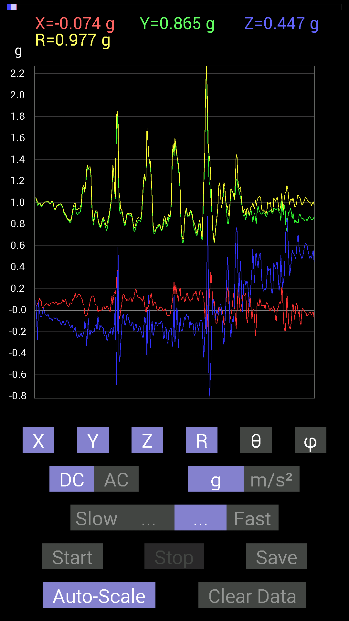
0.8299972 | 0.43550387 | 0.9374144 | 62.316963 | 89.05638
0.84952724 | 0.5253394 | 0.9988861 | 58.26945 | 89.34144
0.8397622 | 0.6542334 | 1.06488 | 52.093636 | 88.13519
0.7499267 | 0.5995506 | 0.9648876 | 51.583874 | 82.72816
0.77140874 | 0.607362 | 0.9887821 | 52.10237 | 81.362915
0.7675031 | 0.79289085 | 1.1067019 | 44.238266 | 83.75583
0.7675031 | 0.5585401 | 0.9675628 | 54.741596 | 103.72715
0.7733624 | 0.22458728 | 0.8207022 | 74.11826 | 101.560104
0.7440674 | -0.021482073 | 0.74458486 | 91.653275 | 91.35319
0.7186796 | -0.07616484 | 0.72322124 | 96.04522 | 87.8213
0.85538495 | 0.16014107 | 0.87161475 | 79.41295 | 93.26677
0.886632 | 0.12108261 | 0.9155096 | 82.39996 | 102.30143
0.89053774 | 0.037106387 | 0.91917014 | 87.68637 | 104.154434
1.0584902 | -0.13670537 | 1.1633209 | 96.7486 | 66.38172
0.86124426 | 0.37691697 | 0.96747977 | 67.071236 | 104.85859
0.9667026 | 0.4140218 | 1.0981898 | 67.85178 | 108.12183
0.9588912 | 0.12108261 | 0.9769637 | 82.880585 | 98.4566
0.85929066 | 0.19138813 | 0.8822939 | 77.47174 | 86.09947
0.90811414 | 0.5663515 | 1.07029 | 58.051483 | 89.38392
0.8534329 | 0.90811414 | 1.2626443 | 44.0102 | 103.38658
0.77922165 | 0.88468 | 1.1863729 | 41.780617 | 99.67177
1.0975486 | 0.15818743 | 1.1439939 | 82.05187 | 75.62843
1.0487267 | -0.062494148 | 1.0966289 | 93.266914 | 73.31054
0.984279 | 0.015622759 | 0.98691034 | 89.09297 | 85.91439
1.1268437 | 0.46284524 | 1.2196997 | 67.69885 | 93.0753
1.0995022 | 0.488233 | 1.2040184 | 66.077354 | 92.54255
1.2108198 | 0.3925397 | 1.2760261 | 72.08374 | 94.243225
1.2850311 | 0.4003511 | 1.3459517 | 72.695595 | 90
1.1971492 | 0.3554349 | 1.2645872 | 73.67605 | 99.447174
1.1854321 | 0.63860905 | 1.3476937 | 61.715286 | 92.73527
1.0838795 | 0.62493837 | 1.252331 | 60.064808 | 87.111824
0.8260915 | -0.101552606 | 0.83495456 | 96.985985 | 85.40454
0.8026558 | -0.26755142 | 0.8462176 | 108.43166 | 91.11505
0.8710093 | -0.24606936 | 0.90753305 | 105.73217 | 94.35941
0.9667026 | 0.08983553 | 0.9859612 | 84.77226 | 100.08059
1.0995022 | 0.14061105 | 1.1588027 | 83.03046 | 107.08124
1.0272431 | -0.070305526 | 1.0402887 | 93.87516 | 98.22155
0.99794966 | -0.21287021 | 1.0208789 | 102.03544 | 91.79342
0.98232687 | -0.4042568 | 1.0630482 | 112.351074 | 92.39071
1.0096667 | -0.32418782 | 1.0680068 | 107.67063 | 97.16592
0.9901383 | -0.28512782 | 1.0357573 | 105.978966 | 96.079575
0.8397622 | -0.070305526 | 0.90936583 | 94.43411 | 112.14521
0.9686562 | 0.36324626 | 1.04807 | 69.72137 | 80.163445
1.0487267 | 0.3280935 | 1.1038996 | 72.7097 | 84.25773
1.037008 | 0.2909871 | 1.124792 | 75.00688 | 72.63979
1.0389618 | 0.4101161 | 1.1739545 | 69.55269 | 70.82519
0.9706083 | 0.6307977 | 1.161367 | 57.1016 | 95.51651
0.97646755 | 0.37496334 | 1.0474142 | 69.023224 | 93.20525
0.97646755 | 0.023435695 | 0.97745335 | 88.62613 | 87.82377
1.003809 | -0.1972459 | 1.0351627 | 100.984634 | 81.04456
0.99990326 | -0.20310521 | 1.0281888 | 101.39296 | 82.764854
0.99794966 | -0.16599882 | 1.012935 | 99.43212 | 87.08722
0.98232687 | -0.23435228 | 1.0098965 | 103.41813 | 89.886055
0.97646755 | -0.12303468 | 0.9864256 | 97.16504 | 86.10987
0.98232687 | 0.044917766 | 0.9867681 | 87.39099 | 85.226974
0.98818463 | 0.20896451 | 1.0113127 | 78.07524 | 87.05849
0.99794966 | 0.4198811 | 1.0874358 | 67.28669 | 84.189514
1.005761 | 0.33199918 | 1.0681783 | 71.89202 | 82.15041
0.99990326 | 0.14647037 | 1.0143882 | 81.697876 | 84.97716
0.9901383 | 0.097646914 | 1.0001109 | 84.396935 | 84.14399
...

第3次
Data | File | 2016-12-02 | 13-49-44
Y(g) | Z(g) | R(g) | Theta(deg) | Phi(deg)
0.87882066 | 0.5194801 | 1.0249928 | 59.548195 | 95.962585
0.87296134 | 0.46089318 | 0.990725 | 62.276318 | 95.494774
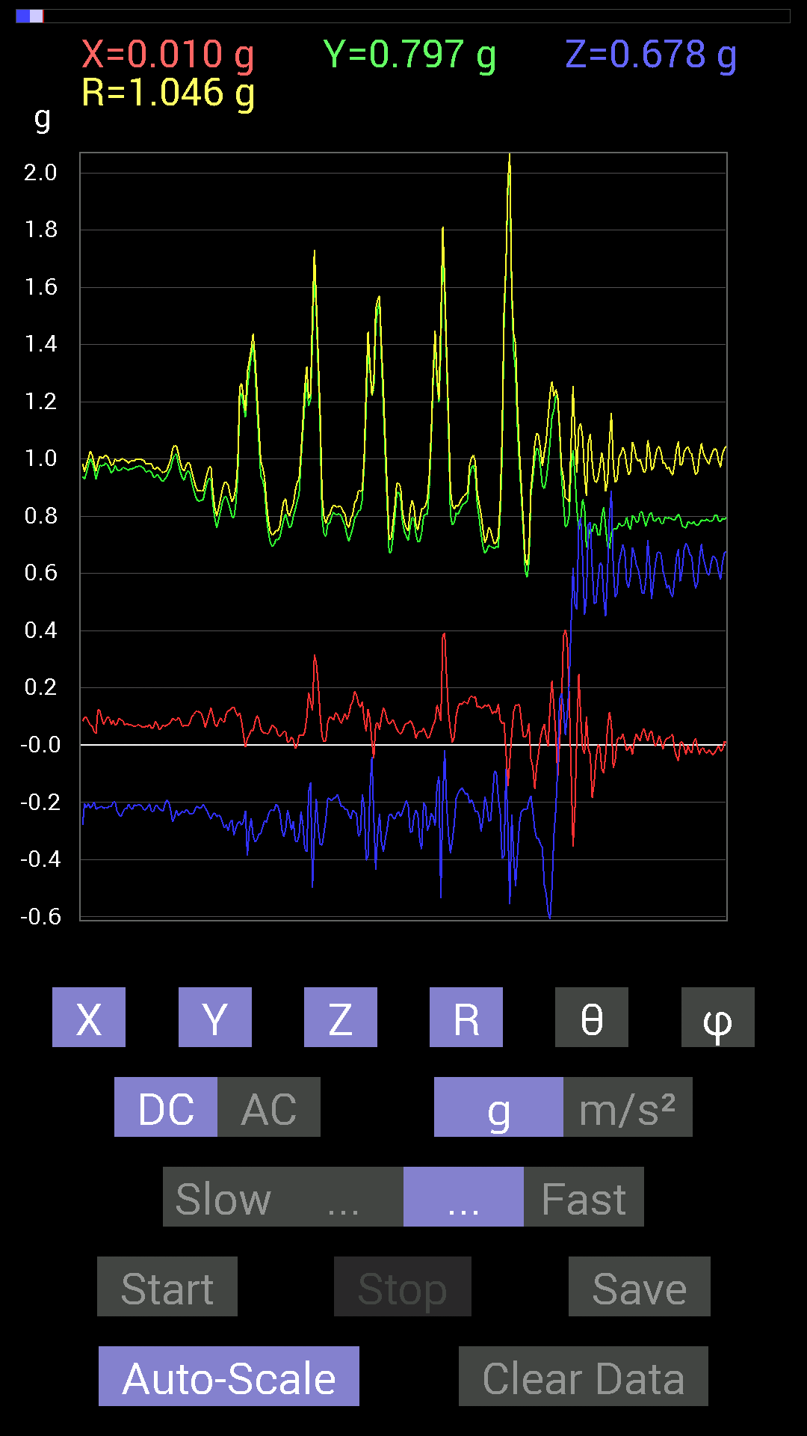
0.86124426 | 0.45503387 | 0.97469646 | 62.170197 | 92.3373
0.8573386 | 0.48432732 | 0.98517954 | 60.55333 | 92.08731
0.8671036 | 0.507763 | 1.0055931 | 59.672703 | 92.57913
0.89639705 | 0.4335518 | 0.99703217 | 64.22474 | 93.242096
0.9003027 | 0.45893955 | 1.0135447 | 63.076115 | 94.958984
0.88468 | 0.5331508 | 1.0378927 | 59.090347 | 96.54833
0.8202322 | 0.39644542 | 0.913877 | 64.29065 | 95.03453
0.8065615 | 0.3866804 | 0.89786714 | 64.4902 | 95.531944
0.77726805 | 0.49604595 | 0.9294823 | 57.745575 | 98.572945
0.7343039 | 0.5702572 | 0.93387294 | 52.364437 | 96.82473
0.6893861 | 0.45112818 | 0.8400483 | 57.518555 | 103.3852
0.68157476 | 0.4101161 | 0.8214551 | 60.049232 | 106.74446
0.71672755 | 0.32613987 | 0.7905748 | 65.63581 | 95.602356
0.726491 | 0.25583434 | 0.77046853 | 70.60673 | 88.460106
0.62493837 | 0.28708142 | 0.6930712 | 65.53002 | 82.17085
0.64251477 | 0.22654091 | 0.69564176 | 70.99459 | 77.65572
0.755786 | 0.33004558 | 0.8255419 | 66.434784 | 92.81076
0.91397345 | 0.28708142 | 0.9593443 | 72.587585 | 93.17988
0.9217848 | 0.17966951 | 0.9395885 | 78.97592 | 88.17981
1.0135725 | 0.11717536 | 1.0217874 | 83.415016 | 86.91186
1.0467731 | 0.38082266 | 1.1145785 | 70.021095 | 87.863106
1.1053616 | 0.25583434 | 1.1432616 | 77.06909 | 97.24956
1.1678557 | -0.046869833 | 1.2035363 | 92.23186 | 103.81057
1.1971492 | -0.17185813 | 1.2273417 | 98.04928 | 99.90133
1.0272431 | -0.037106387 | 1.0325407 | 92.05948 | 84.56994
1.0135725 | 0.43550387 | 1.1039361 | 66.765144 | 87.68291
1.103408 | 0.5995506 | 1.2625731 | 61.6495 | 83.23724
1.1190323 | 0.4296461 | 1.199672 | 69.01421 | 87.50176
1.1229379 | 0.01171707 | 1.1338149 | 89.40788 | 82.07923
1.0819259 | -0.04101208 | 1.1005234 | 92.13568 | 79.66788
1.1561371 | 0.05858846 | 1.1591023 | 87.10267 | 87.09896
1.1659021 | -0.060540527 | 1.1860266 | 92.92593 | 100.16123
1.1073136 | -0.14256468 | 1.1170698 | 97.3323 | 91.91928
1.015526 | -0.2070109 | 1.0565016 | 101.29964 | 78.58412
0.9530319 | -0.18748245 | 1.0185431 | 100.60687 | 72.16587
0.9491262 | 0.062494148 | 0.97344726 | 86.319145 | 77.69608
0.98037326 | 0.08983553 | 0.98773146 | 84.78166 | 85.33082
0.995996 | 0.1835752 | 1.0138563 | 79.56812 | 87.30575
1.0760666 | 0.36129266 | 1.135142 | 71.44108 | 89.48007
1.0506788 | 0.11326967 | 1.07003 | 83.923485 | 99.08197
1.0213853 | -0.21287021 | 1.0459679 | 101.742584 | 94.15566
0.9549855 | -0.2987985 | 1.00502 | 107.29587 | 84.393814
0.9549855 | -0.097646914 | 0.96329826 | 95.81791 | 85.20726
0.93350345 | -0.3085635 | 0.9840336 | 108.27451 | 87.48441
0.9862326 | -0.5448694 | 1.1272857 | 118.90418 | 92.04136
1.0272431 | 0.111317605 | 1.037155 | 83.83859 | 85.00203
1.0174797 | 0.34762195 | 1.075337 | 71.13933 | 89.12033
0.9901383 | 0.31637487 | 1.04333 | 72.34795 | 84.815735
0.95693755 | 0.09569329 | 0.9783495 | 84.38687 | 79.36625
1.0174797 | -0.37105766 | 1.0830293 | 110.036026 | 89.88999
1.005761 | -0.39644542 | 1.085132 | 111.428696 | 95.32483
0.9295962 | -0.24997504 | 0.9641716 | 105.0264 | 86.6335
1.0077146 | -0.31051713 | 1.0566844 | 107.08918 | 86.11956
1.0291967 | -0.32613987 | 1.0833668 | 107.52025 | 85.01147
1.0174797 | -0.24802297 | 1.0503293 | 103.65873 | 85.50038
1.0018554 | -0.115223296 | 1.0099411 | 96.55109 | 86.87581
0.9725619 | -0.023435695 | 0.9728756 | 91.38034 | 90.460175
0.97646755 | -0.22849298 | 1.0028925 | 103.16958 | 89.42704
0.99209034 | -0.3027042 | 1.037289 | 106.967094 | 90.563934
0.99404395 | -0.1933402 | 1.0128242 | 101.00485 | 88.98702
...

第4次
Data | File | 2016-12-02 | 13-50-15
Y(g) | Z(g) | R(g) | Theta(deg) | Phi(deg)
0.65813905 | 0.7284446 | 0.9824989 | 42.147457 | 93.39634
0.65618545 | 0.7147739 | 0.9712502 | 42.613987 | 86.25387
0.6503277 | 0.69133824 | 0.9492426 | 43.25551 | 88.795746
0.65227973 | 0.69133824 | 0.9504827 | 43.3349 | 90

0.69524544 | 0.66204476 | 0.96013355 | 46.40677 | 88.873535
0.69719756 | 0.68157476 | 0.97603595 | 45.708504 | 86.31374
0.7050089 | 0.7186796 | 1.0080259 | 44.52394 | 85.88048
0.71086824 | 0.73039824 | 1.0192229 | 44.223656 | 90
0.68157476 | 0.8221858 | 1.0680453 | 39.66368 | 91.149055
0.6503277 | 0.79679805 | 1.0305176 | 39.35771 | 95.659424
0.636657 | 0.7733624 | 1.0092369 | 39.978615 | 100.937645
0.65618545 | 0.69719756 | 0.9621959 | 43.565243 | 98.29711
0.67571545 | 0.59173924 | 0.8982672 | 48.794903 | 90.99342
0.67376184 | 0.59369284 | 0.89818436 | 48.624413 | 88.50567
0.65227973 | 0.67962116 | 0.94206744 | 43.828606 | 91.029106
0.6874325 | 0.58978564 | 0.921205 | 50.19082 | 103.729454
0.6659505 | 0.5155744 | 0.85058725 | 52.689125 | 100.14212
0.6190806 | 0.59564495 | 0.85953546 | 46.133156 | 87.47121
0.67962116 | 0.48237526 | 0.8400549 | 54.955067 | 81.179634
0.7069625 | 0.4433168 | 0.84790254 | 58.4771 | 77.99174
0.68157476 | 0.4101161 | 0.82601804 | 60.231438 | 71.91046
0.7206332 | 0.44917455 | 0.89269006 | 59.790073 | 69.08742
0.8475736 | 0.65618545 | 1.0865283 | 52.848217 | 78.1579
0.8475736 | 0.5878335 | 1.0336045 | 55.338852 | 85.52054
0.8573386 | 0.34762195 | 0.93112403 | 68.07851 | 97.012535
1.0545845 | 0.4472225 | 1.1508901 | 67.13331 | 96.0256
1.0897373 | 0.497998 | 1.2118236 | 65.73552 | 80.53767
1.1932435 | 0.4140218 | 1.3717072 | 72.43247 | 65.846375
1.093643 | 0.27341074 | 1.1279777 | 75.97234 | 87.954605
1.1600428 | 0.5819742 | 1.302279 | 63.455738 | 95.29011
1.2030085 | 0.8221858 | 1.4626458 | 55.797306 | 96.023506
1.1580907 | 0.7030568 | 1.3628985 | 58.94544 | 97.30329
1.0643495 | -0.08007053 | 1.089932 | 94.21296 | 101.7137
0.75969166 | -0.23630434 | 0.8147785 | 106.85932 | 103.02686
0.84562 | 0.5507272 | 1.0183624 | 57.262096 | 80.81685
0.9393612 | 1.0233374 | 1.3966044 | 42.884045 | 81.25386
0.69915116 | 0.3280935 | 0.7895372 | 65.44594 | 76.79516
0.7206332 | 0.31246918 | 0.90676945 | 69.84286 | 57.84139
0.83195084 | 0.39058766 | 1.0734609 | 68.66267 | 56.309982
0.9413148 | 0.28512782 | 0.98457557 | 73.16631 | 92.73197
1.0604438 | 0.4101161 | 1.154642 | 69.19498 | 100.740616
1.0975486 | 0.4335518 | 1.1879683 | 68.59535 | 97.09992
1.0799723 | 0.13865899 | 1.0983859 | 82.747696 | 97.62177
0.95693755 | -0.27536437 | 0.9958911 | 106.05145 | 89.06468
0.9374091 | -0.3456699 | 1.0144538 | 109.922264 | 79.38037
0.91006774 | -0.39058766 | 1.0048134 | 112.874664 | 79.42485
0.97841966 | -0.29489282 | 1.0434331 | 106.41651 | 77.834984
0.995996 | -0.056634836 | 0.9987053 | 93.250885 | 87.30575
0.98232687 | 0.17185813 | 1.0006143 | 80.11026 | 85.226974
0.9686562 | 0.3827747 | 1.0425109 | 68.459045 | 87.345024
1.0467731 | 0.43745747 | 1.1345073 | 67.31947 | 89.89307
1.0741144 | 0.22654091 | 1.09776 | 78.09049 | 89.687454
1.0643495 | 0.042964146 | 1.065245 | 87.688484 | 89.579506
1.0096667 | 0.08788191 | 1.013802 | 85.02705 | 88.559616
0.93350345 | 0.07421122 | 0.9365219 | 85.45504 | 90.719124
0.9706083 | -0.042964146 | 0.97409916 | 92.52794 | 85.85705
1.0467731 | -0.0039056898 | 1.078524 | 90.20749 | 76.06442
0.93350345 | 0.11912899 | 0.94369656 | 82.74783 | 85.69298
0.99794966 | 0.16795245 | 1.0366055 | 80.67574 | 77.31696
1.0291967 | 0.21482228 | 1.0973861 | 78.71098 | 73.011925
0.9725619 | 0.21091658 | 1.0164723 | 78.02419 | 77.98386
0.98818463 | 0.26364574 | 1.022767 | 75.061806 | 89.66028
1.0174797 | 0.12694037 | 1.0254866 | 82.88937 | 90.87967
0.98037326 | -0.037106387 | 0.98112386 | 92.16746 | 90.57068
...

第5次
Data | File | 2016-12-02 | 13-50-47
Y(g) | Z(g) | R(g) | Theta(deg) | Phi(deg)
0.67962116 | 0.6542334 | 0.9521134 | 46.59601 | 100.73892
0.6874325 | 0.71086824 | 1.0017695 | 44.7966 | 103.11348
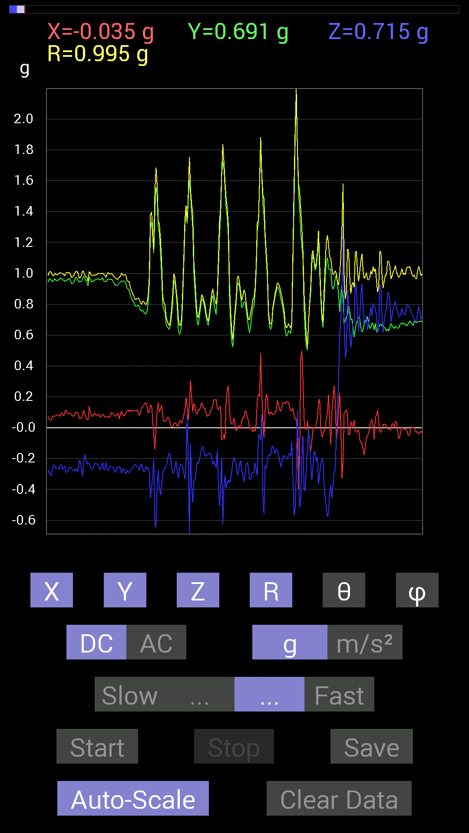
0.6835268 | 0.8026558 | 1.0641195 | 41.036537 | 101.938126
0.69133824 | 0.7499267 | 1.0275995 | 43.131626 | 100.24791
0.69133824 | 0.69329184 | 0.98831177 | 45.453247 | 101.02948
0.67571545 | 0.73039824 | 1.003847 | 43.314503 | 101.118744
0.6835268 | 0.75383234 | 1.0298035 | 42.94435 | 103.030464
0.6874325 | 0.7343039 | 1.0179269 | 43.832138 | 102.80432
0.6854805 | 0.7186796 | 1.0030729 | 44.235542 | 101.59215
0.6835268 | 0.7343039 | 1.0097958 | 43.34945 | 99.56849
0.6776691 | 0.71672755 | 0.99553597 | 43.95036 | 101.24634
0.67962116 | 0.7284446 | 1.0061252 | 43.613457 | 101.689354
0.6835268 | 0.726491 | 1.0018909 | 43.521183 | 97.80903
0.6718098 | 0.7186796 | 0.9868794 | 43.261414 | 96.63247
0.67571545 | 0.7421153 | 1.0080248 | 42.590664 | 97.89816
0.67962116 | 0.7382096 | 1.0077826 | 42.90287 | 97.85335
0.6600927 | 0.73039824 | 0.99032384 | 42.478165 | 99.2423
0.67376184 | 0.75383234 | 1.0163325 | 42.12201 | 98.73375
0.6776691 | 0.75969166 | 1.0238786 | 42.10013 | 99.167496
0.69329184 | 0.7089146 | 0.9931873 | 44.456917 | 94.670105
0.6874325 | 0.6835268 | 0.97020507 | 45.209393 | 93.25193
0.67376184 | 0.69133824 | 0.96592224 | 44.29705 | 92.82093
0.6659505 | 0.79875016 | 1.0417087 | 39.935352 | 95.19439
0.60931563 | 0.92764413 | 1.1098616 | 33.298717 | 90.18371
0.59759855 | 0.8358565 | 1.0283297 | 35.626713 | 86.07405
0.5194801 | 0.78312737 | 0.97144127 | 36.27854 | 64.65384
0.6307977 | 0.7069625 | 0.9476 | 41.750134 | 88.58126
0.61517495 | 0.755786 | 0.9788144 | 39.45316 | 98.48625
0.63860905 | 0.78312737 | 1.0186872 | 39.757214 | 101.41102
0.66204476 | 0.8358565 | 1.0676842 | 38.476013 | 94.721725
0.6776691 | 0.8573386 | 1.0928313 | 38.324486 | 90.330215
0.69133824 | 0.86124426 | 1.1077338 | 38.9693 | 97.085236
0.6776691 | 0.74797463 | 1.0154276 | 42.55652 | 99.32841
0.77726805 | 0.60931563 | 0.9943277 | 52.208374 | 98.4322
0.86124426 | 0.7733624 | 1.1636249 | 48.347214 | 97.87529
0.7870331 | 0.79093874 | 1.1195669 | 45.051697 | 96.65206
0.77726805 | 0.69524544 | 1.0431473 | 48.2034 | 88.12923
0.8436679 | 0.56049216 | 1.0149287 | 56.47864 | 85.63177
0.81437445 | 0.55658644 | 0.986598 | 55.656914 | 88.62622
0.80070376 | 0.4569875 | 0.9226814 | 60.31165 | 92.65331
0.8260915 | 0.29684642 | 0.88411903 | 70.38161 | 97.274994
0.89835066 | 0.17381175 | 0.91517943 | 79.05183 | 88.87914
0.8631979 | 0.1972459 | 0.8857572 | 77.13315 | 88.44481
0.86124426 | 0.26169366 | 0.901059 | 73.116356 | 87.27366
0.8475736 | 0.646422 | 1.0787947 | 53.18683 | 78.91878
0.8378086 | 0.46870455 | 0.99055564 | 61.759514 | 73.75515
0.8280436 | 0.49995163 | 0.9801179 | 59.329952 | 79.18467
0.78898513 | 0.47651595 | 0.92502284 | 58.99321 | 84.34561
0.89249134 | 0.47651595 | 1.0150546 | 62.00149 | 84.7491
0.90225637 | 0.3866804 | 0.98195356 | 66.80967 | 91.61177
0.9491262 | 0.33004558 | 1.0062559 | 70.85295 | 93.179825
0.97841966 | 0.37105766 | 1.0464336 | 69.23152 | 90.34312
0.91397345 | 0.36715195 | 0.98519516 | 68.11967 | 88.653564
0.89444345 | 0.33785695 | 0.9562234 | 69.30922 | 89.12436
0.91397345 | 0.24411729 | 0.9462146 | 75.04896 | 91.22412
0.87296134 | 0.23435228 | 0.90394676 | 74.97417 | 89.23101
0.8280436 | 0.34371626 | 0.8970917 | 67.47137 | 87.83891
0.8378086 | 0.44526887 | 0.9487902 | 62.01102 | 90.2671
0.906162 | 0.5351044 | 1.0558647 | 59.54958 | 84.58293
0.9315498 | 0.48628095 | 1.0587105 | 62.657127 | 82.122284
0.9295962 | 0.4003511 | 1.0168407 | 66.8138 | 84.00351
0.89249134 | 0.37105766 | 0.96821076 | 67.46545 | 86.36905
...

第6次
Data | File | 2016-12-02 | 13-51-12
Y(g) | Z(g) | R(g) | Theta(deg) | Phi(deg)
0.6503277 | 0.76359737 | 1.0030161 | 40.420956 | 90.51621
0.646422 | 0.81242085 | 1.0382805 | 38.512936 | 88.96157
0.62884563 | 0.8163265 | 1.0306393 | 37.621708 | 91.77886
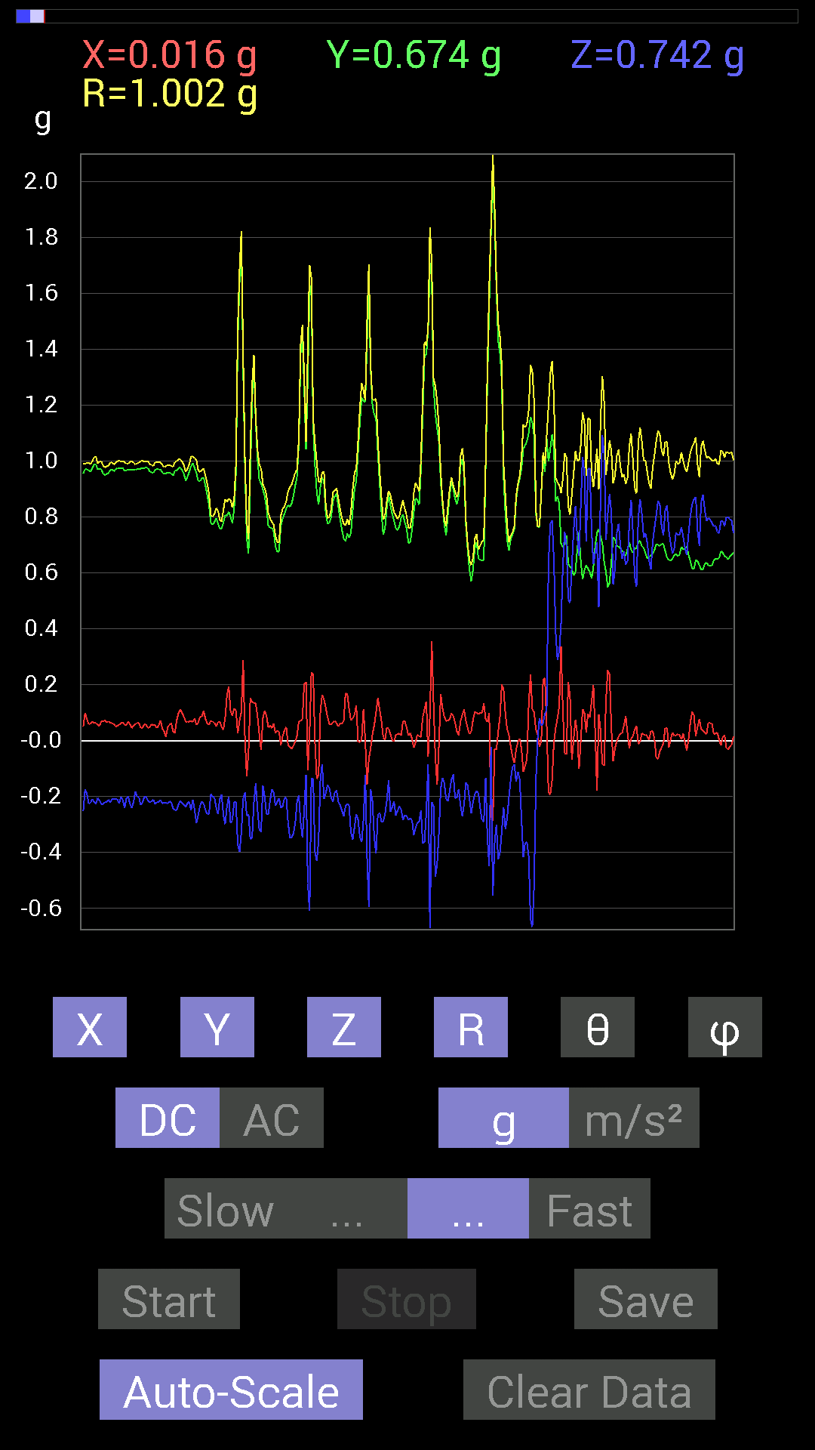
0.62493837 | 0.80070376 | 1.0158057 | 37.9782 | 91.25316
0.62493837 | 0.78312737 | 1.0020705 | 38.601032 | 88.388985
0.646422 | 0.81828016 | 1.043027 | 38.323288 | 88.096634
0.646422 | 0.8163265 | 1.0412807 | 38.37505 | 90.346176
0.63860905 | 0.79679805 | 1.021131 | 38.711094 | 90
0.65227973 | 0.7421153 | 0.9880999 | 41.318333 | 91.029106
0.63860905 | 0.755786 | 0.989895 | 40.226166 | 87.37364
0.62689203 | 0.75773805 | 0.9837224 | 39.621292 | 87.859055
0.6347034 | 0.74016166 | 0.9751573 | 40.622322 | 91.41001
0.636657 | 0.80851513 | 1.0295656 | 38.25181 | 92.809814
0.6307977 | 0.82413787 | 1.0379561 | 37.43903 | 91.41874
0.6327513 | 0.8026558 | 1.0221183 | 38.252808 | 89.115845
0.6327513 | 0.75773805 | 0.98731214 | 39.872257 | 88.58564
0.617127 | 0.7850794 | 0.9988717 | 38.18987 | 87.82521
0.5683035 | 0.8534329 | 1.0280194 | 33.883595 | 82.560196
0.57220924 | 0.8339029 | 1.0153265 | 34.78335 | 81.07753
0.6659505 | 0.746021 | 1.0017334 | 41.864082 | 84.97222
0.63860905 | 0.7147739 | 0.959296 | 41.83209 | 86.500046
0.646422 | 0.71282184 | 0.96234804 | 42.20798 | 88.96157
0.6776691 | 0.8221858 | 1.0661153 | 39.53842 | 93.134155
0.66399837 | 0.8299972 | 1.0657821 | 38.85207 | 96.70979
0.6405627 | 0.765551 | 1.0010943 | 40.118435 | 96.78081
0.6718098 | 0.69915116 | 0.9714967 | 43.973255 | 95.14933
0.71672755 | 0.60931563 | 0.9441267 | 49.806213 | 96.37447
0.69329184 | 0.61517495 | 0.9317999 | 48.68482 | 97.858734
0.67962116 | 0.64251477 | 0.9401422 | 46.888294 | 98.01478
0.6835268 | 0.6893861 | 0.9751344 | 45.011467 | 97.648224
0.66399837 | 0.636657 | 0.9218954 | 46.32272 | 84.79042
0.7284446 | 0.66204476 | 0.99176395 | 48.12231 | 80.56254
0.765551 | 0.736256 | 1.064337 | 46.231136 | 84.89778
0.7499267 | 0.94326687 | 1.2169677 | 39.186256 | 102.765625
0.77922165 | 0.9003027 | 1.2024722 | 41.52126 | 102.16338
0.7870331 | 0.8046094 | 1.1302792 | 44.612907 | 97.492226
0.7616453 | 0.6835268 | 1.0249487 | 48.17261 | 94.2526
0.8631979 | 0.53705645 | 1.0473816 | 59.152084 | 73.72985
0.8299972 | 0.5116687 | 0.9951787 | 59.05951 | 76.50426
0.75383234 | 0.58392787 | 0.953876 | 52.25391 | 91.928894
0.79875016 | 0.8065615 | 1.135953 | 44.762585 | 93.078926
0.79484445 | 0.79679805 | 1.126607 | 44.988014 | 93.65526
0.8260915 | 0.75383234 | 1.1205505 | 47.72158 | 94.8645
0.8534329 | 0.7382096 | 1.1357442 | 49.46 | 98.58847
0.8046094 | 0.64251477 | 1.0302057 | 51.414913 | 92.362755
0.79093874 | 0.60931563 | 0.9986986 | 52.40257 | 91.69719
0.8299972 | 0.5702572 | 1.0087225 | 55.57506 | 94.03774
0.8378086 | 0.59369284 | 1.0283978 | 54.73922 | 86.13276
0.84171426 | 0.47261027 | 0.9689661 | 60.807396 | 84.30257
0.82413787 | 0.53705645 | 0.98370075 | 56.91004 | 90.40734
0.80070376 | 0.59564495 | 1.0039322 | 53.607616 | 97.77761
0.85538495 | 0.51362234 | 0.9983622 | 59.038303 | 87.646706
0.8436679 | 0.5292451 | 0.9959469 | 57.89998 | 89.60208
0.84171426 | 0.5194801 | 0.98934525 | 58.32673 | 88.538025
0.8280436 | 0.4335518 | 0.9348434 | 62.369392 | 91.216
0.8475736 | 0.4003511 | 0.9375345 | 64.72106 | 91.18799
0.8671036 | 0.37105766 | 0.94321144 | 66.83389 | 89.35478
0.8710093 | 0.39644542 | 0.95823264 | 65.56091 | 86.79171
0.8631979 | 0.48237526 | 0.98899215 | 60.807575 | 88.83351
0.8827264 | 0.52338576 | 1.026493 | 59.344322 | 91.5208
0.8534329 | 0.488233 | 0.9832498 | 60.227966 | 89.47559
0.8475736 | 0.5292451 | 0.9992709 | 58.01946 | 89.47197
0.8710093 | 0.53119874 | 1.0202179 | 58.622673 | 89.74308
...

第7次
Data | File | 2016-12-02 | 13-52-45
Y(g) | Z(g) | R(g) | Theta(deg) | Phi(deg)
0.7050089 | 0.6542334 | 0.9634658 | 47.2312 | 94.59283
0.7186796 | 0.7206332 | 1.0228027 | 45.20541 | 98.0429
0.7616453 | 0.7206332 | 1.058178 | 47.07713 | 100.60194
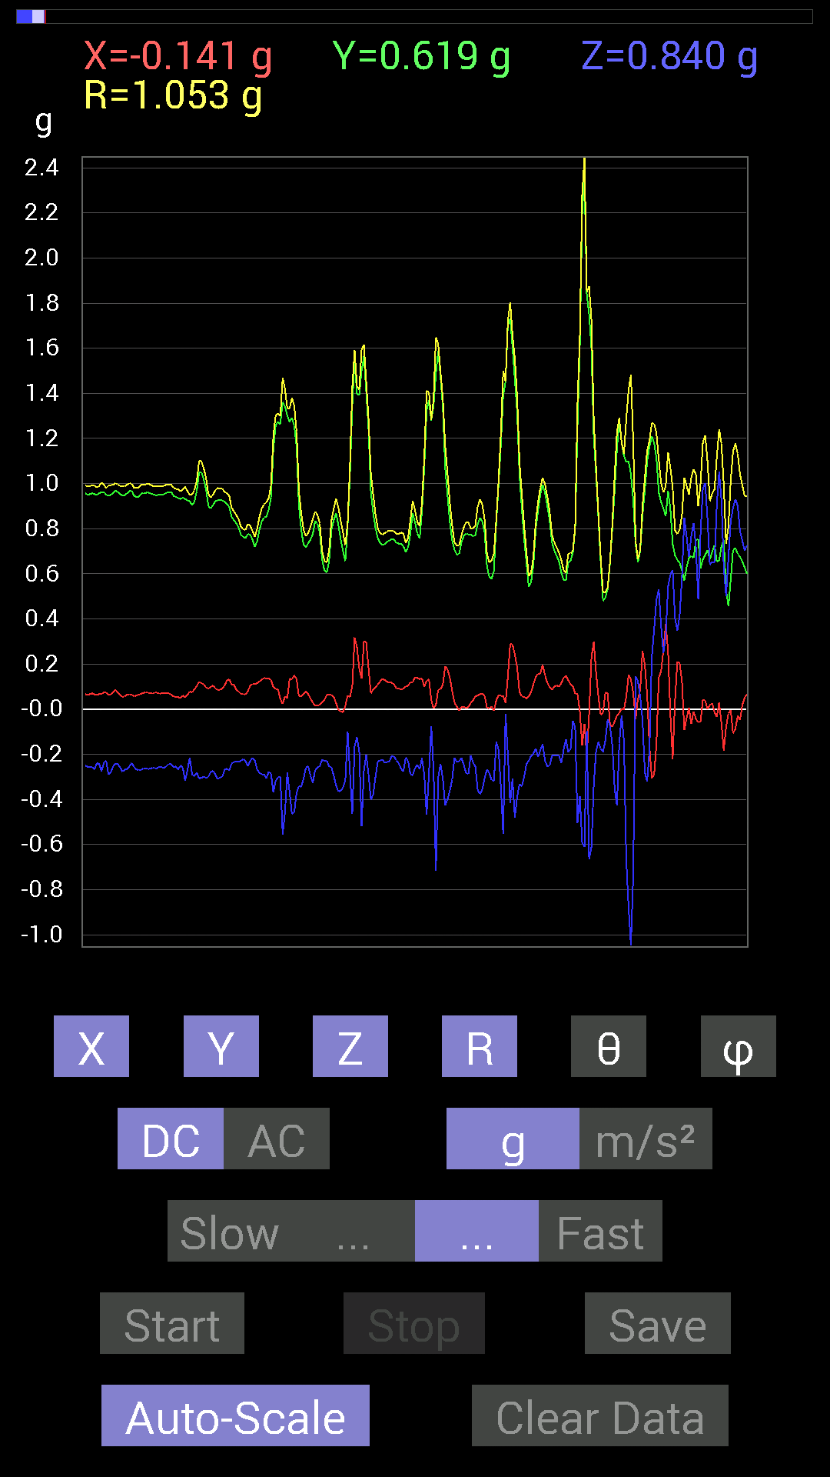
0.736256 | 0.7323503 | 1.0428648 | 45.392315 | 97.40538
0.7069625 | 0.74016166 | 1.024362 | 43.733864 | 93.32011
0.6718098 | 0.77531445 | 1.0260044 | 40.916595 | 91.33216
0.66399837 | 0.74797463 | 1.0001799 | 41.596375 | 90
0.65618545 | 0.6776691 | 0.9433727 | 44.081814 | 88.97701
0.6483741 | 0.75383234 | 0.995002 | 40.745262 | 86.72454
0.6347034 | 0.8280436 | 1.0445491 | 37.558792 | 85.42601
0.64251477 | 0.86124426 | 1.0748556 | 36.748917 | 87.563324
0.65618545 | 0.8260915 | 1.0549985 | 38.461506 | 90.34103
0.67376184 | 0.74797463 | 1.0071731 | 42.04256 | 87.344696
0.6679041 | 0.8163265 | 1.0547458 | 39.28955 | 89.83241
0.69133824 | 0.87296134 | 1.1146271 | 38.4467 | 94.03962
0.7030568 | 0.78898513 | 1.0577353 | 41.761887 | 93.65562
0.6893861 | 0.75773805 | 1.0245034 | 42.30137 | 88.86396
0.6718098 | 0.7421153 | 1.0014598 | 42.180466 | 87.503265
0.6600927 | 0.71282184 | 0.9715149 | 42.800667 | 90.16957
0.65813905 | 0.7440674 | 0.99337155 | 41.493378 | 89.829926
0.66985613 | 0.7616453 | 1.0146716 | 41.354816 | 92.33733
0.6835268 | 0.7499267 | 1.017546 | 42.52391 | 96.35819
0.7089146 | 0.71672755 | 1.0094744 | 44.765022 | 94.25383
0.7050089 | 0.74016166 | 1.0223433 | 43.615486 | 91.42813
0.6835268 | 0.78117377 | 1.0383091 | 41.205486 | 87.87288
0.6679041 | 0.76359737 | 1.0147109 | 41.19025 | 88.15781
0.6600927 | 0.6776691 | 0.94603014 | 44.247757 | 89.66099
0.65618545 | 0.69719756 | 0.9574973 | 43.268833 | 88.97701
0.65618545 | 0.7245389 | 0.97764003 | 42.17393 | 88.63613
0.68157476 | 0.7343039 | 1.0022445 | 42.89019 | 92.29719
0.68157476 | 0.75773805 | 1.019488 | 41.990692 | 92.13321
0.67571545 | 0.765551 | 1.0211146 | 41.43379 | 89.66883
0.66985613 | 0.765551 | 1.017331 | 41.191795 | 88.83085
0.67962116 | 0.7440674 | 1.0077478 | 42.40922 | 90.49396
0.6679041 | 0.7245389 | 0.9854896 | 42.67528 | 88.994965
0.66399837 | 0.7245389 | 0.98310477 | 42.524315 | 87.81038
0.66985613 | 0.75969166 | 1.0128671 | 41.406086 | 90.66811
0.6893861 | 0.77140874 | 1.0347143 | 41.79551 | 91.46048
0.69329184 | 0.77726805 | 1.0415535 | 41.7327 | 90.48422
0.69133824 | 0.81437445 | 1.0683358 | 40.334103 | 91.132835
0.63860905 | 0.8221858 | 1.0423969 | 37.931572 | 94.72013
0.62884563 | 0.77531445 | 0.9989676 | 39.093704 | 93.376945
0.69329184 | 0.7382096 | 1.0146489 | 43.31846 | 84.84921
0.66985613 | 0.7323503 | 0.99498093 | 42.60445 | 84.00839
0.6835268 | 0.7616453 | 1.0234295 | 41.90881 | 89.18152
0.75383234 | 0.755786 | 1.0680408 | 44.956963 | 92.66988
0.7518803 | 0.76359737 | 1.0743399 | 44.70325 | 95.78429
0.66399837 | 0.78117377 | 1.0254306 | 40.376793 | 88.31526
0.6893861 | 0.74016166 | 1.0114878 | 42.966244 | 89.6754
0.7323503 | 0.65813905 | 0.9846412 | 48.055923 | 90.4584
0.74797463 | 0.5995506 | 0.95880574 | 51.295074 | 88.50432
0.71282184 | 0.6307977 | 0.95201343 | 48.50205 | 88.58752
0.7050089 | 0.80851513 | 1.074018 | 41.16695 | 85.72269
0.7147739 | 0.9315498 | 1.1741765 | 37.49896 | 89.8434
0.7284446 | 0.8221858 | 1.0995475 | 41.604214 | 93.83447
0.7675031 | 0.73039824 | 1.0638138 | 46.63964 | 82.89296
0.78312737 | 0.6307977 | 1.0062659 | 51.180443 | 87.287224
0.71282184 | 0.46479887 | 0.8531226 | 56.987587 | 85.14548
0.8046094 | 0.2167759 | 0.83695304 | 74.98891 | 84.45472
0.8280436 | 0.24021159 | 0.86236113 | 73.826256 | 88.784
0.8573386 | 0.4042568 | 0.9483825 | 64.76961 | 92.08731
0.96279687 | 0.28903505 | 1.0077013 | 73.33196 | 94.17645
0.9510798 | 0.33004558 | 1.0085375 | 70.89795 | 86.35778
...

第8次
Data | File | 2016-12-02 | 13-53-13
Y(g) | Z(g) | R(g) | Theta(deg) | Phi(deg)
0.66399837 | 0.6835268 | 0.9666317 | 44.998745 | 103.71855
0.66985613 | 0.5878335 | 0.9061825 | 49.55693 | 103.76081
0.65813905 | 0.5858799 | 0.8973686 | 49.24041 | 104.475494
0.64446837 | 0.8065615 | 1.0479323 | 39.675777 | 105.57779
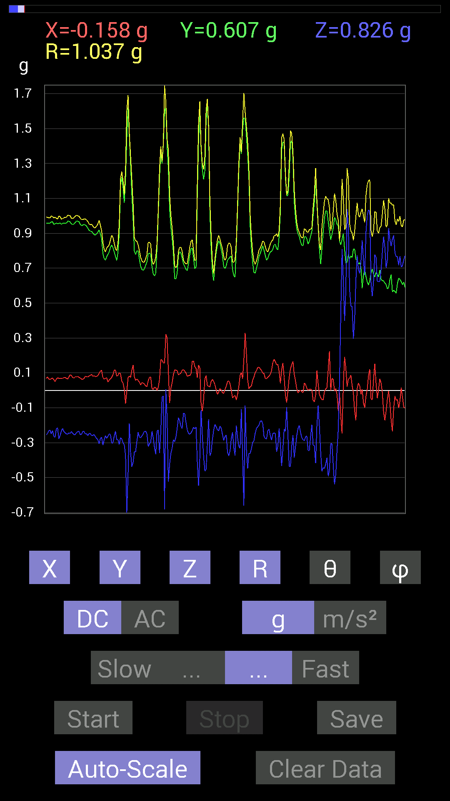
0.6503277 | 0.84562 | 1.0802164 | 38.480076 | 104.64194
0.66985613 | 0.8358565 | 1.0884594 | 39.83197 | 106.09969
0.65813905 | 0.78898513 | 1.044062 | 40.91448 | 105.743095
0.65813905 | 0.7050089 | 0.9789753 | 43.933144 | 104.31593
0.6600927 | 0.7089146 | 0.983438 | 43.875023 | 104.43445
0.67571545 | 0.7030568 | 0.9926234 | 44.904736 | 105.35316
0.67571545 | 0.8397622 | 1.0937152 | 39.842632 | 105.35316
0.6659505 | 0.88468 | 1.1185579 | 37.729256 | 103.36219
0.6659505 | 0.8573386 | 1.097631 | 38.64035 | 103.67985
0.65618545 | 0.8026558 | 1.0484489 | 40.042713 | 103.392555
0.6503277 | 0.57416284 | 0.8703631 | 48.724377 | 96.17016
0.6718098 | 0.5038573 | 0.8484466 | 53.56869 | 100.216934
0.7030568 | 0.6483741 | 0.9666692 | 47.876564 | 101.309906
0.7030568 | 0.8280436 | 1.0893451 | 40.52437 | 96.65437
0.64446837 | 0.8046094 | 1.0310092 | 38.701916 | 91.38866
0.6327513 | 0.6600927 | 0.9144165 | 43.79065 | 90.70728
0.646422 | 0.6327513 | 0.9049769 | 45.6379 | 92.42197
0.7030568 | 0.9315498 | 1.169314 | 37.187344 | 95.86817
0.69329184 | 0.77726805 | 1.0425911 | 41.796585 | 93.867584
0.7069625 | 0.6503277 | 0.9606339 | 47.392082 | 89.20865
0.7518803 | 0.5683035 | 0.9451115 | 53.03633 | 84.65802
0.77726805 | 0.6210327 | 1.0002704 | 51.62068 | 97.585266
0.79093874 | 0.6483741 | 1.030576 | 51.013477 | 99.117836
0.78312737 | 0.62689203 | 1.0042305 | 51.372757 | 93.42504
0.7675031 | 0.53119874 | 0.93429923 | 55.35061 | 86.94127
0.74797463 | 0.48628095 | 0.8979132 | 57.209564 | 82.26822
0.77922165 | 0.4315982 | 0.8994918 | 61.32606 | 80.8873
0.8397622 | 0.39839903 | 0.93543774 | 64.79262 | 82.8422
0.9042084 | 0.4433168 | 1.0087395 | 63.929546 | 86.29269
0.88468 | 0.50971663 | 1.0256728 | 60.201035 | 83.70145
0.85929066 | 0.59564495 | 1.053705 | 55.577827 | 81.34196
0.87491494 | 0.7284446 | 1.1442832 | 50.461643 | 82.49752
0.88077426 | 0.7089146 | 1.1357203 | 51.376633 | 83.04701
0.87686706 | 0.6835268 | 1.1175575 | 52.292862 | 82.63955
0.8631979 | 0.67962116 | 1.1052858 | 52.0566 | 82.0151
0.81242085 | 0.617127 | 1.0223905 | 52.870983 | 85.32755
0.765551 | 0.5526808 | 0.9519377 | 54.508297 | 81.01232
0.7499267 | 0.5351044 | 0.93078595 | 54.907707 | 79.95796
0.755786 | 0.5194801 | 0.9211167 | 55.669357 | 83.51355
0.7694567 | 0.58002216 | 0.9647207 | 53.041725 | 86.51425
0.77531445 | 0.64251477 | 1.0074294 | 50.373783 | 87.692085
0.76359737 | 0.636657 | 0.99667245 | 50.2989 | 84.739525
0.78312737 | 0.497998 | 0.9301591 | 57.629627 | 85.43742
0.8065615 | 0.48628095 | 0.94388354 | 58.98973 | 85.56945
0.8046094 | 0.55658644 | 0.9793011 | 55.364708 | 86.94345
0.84171426 | 0.66985613 | 1.076835 | 51.533268 | 86.68029
0.81828016 | 0.617127 | 1.0257242 | 53.011833 | 87.130745
0.8221858 | 0.60150427 | 1.0190899 | 53.826195 | 88.09536
0.8260915 | 0.607362 | 1.0255619 | 53.68504 | 91.48961
0.80070376 | 0.646422 | 1.0300512 | 51.129448 | 86.78919
0.79875016 | 0.6054099 | 1.0056096 | 52.98438 | 84.136925
0.8221858 | 0.53119874 | 0.97913784 | 57.144863 | 88.36728
0.85538495 | 0.45893955 | 0.9708517 | 61.789097 | 91.04633
0.8827264 | 0.47261027 | 1.0019697 | 61.856518 | 92.407074
0.9003027 | 0.5253394 | 1.0424554 | 59.738705 | 89.13006
0.87882066 | 0.5683035 | 1.0483128 | 57.172436 | 86.05921
0.8690557 | 0.5663515 | 1.0373173 | 56.90854 | 89.74251
0.85538495 | 0.4569875 | 0.97037274 | 61.90466 | 87.77736
0.8221858 | 0.37496334 | 0.90978485 | 65.66035 | 82.69083
0.8163265 | 0.33199918 | 0.8946593 | 68.21714 | 79.29761
...

第9次
Data | File | 2016-12-02 | 13-55-27
Y(g) | Z(g) | R(g) | Theta(deg) | Phi(deg)
0.6210327 | 0.8280436 | 1.0473696 | 37.75899 | 104.45944
0.60150427 | 0.8339029 | 1.0469514 | 37.202286 | 108.1554
0.607362 | 0.7850794 | 1.0123826 | 39.151703 | 108.158195
0.617127 | 0.7186796 | 0.96205723 | 41.66678 | 105.22444
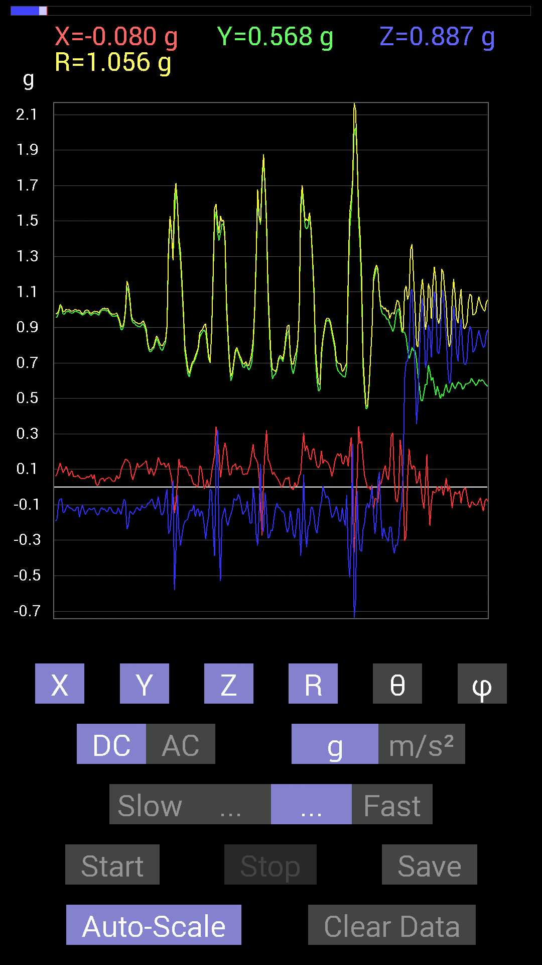
0.60150427 | 0.7011032 | 0.9396214 | 41.741596 | 105.94537
0.58978564 | 0.7440674 | 0.9689498 | 39.833317 | 108.14989
0.5819742 | 0.82413787 | 1.0221587 | 36.26673 | 105.74207
0.5643979 | 0.8710093 | 1.0456175 | 33.590862 | 102.67564
0.55463284 | 0.8260915 | 0.99673337 | 34.02445 | 96.03006
0.56049216 | 0.81437445 | 0.9907121 | 34.71357 | 96.55915
0.56244576 | 0.8065615 | 0.98640203 | 35.146748 | 97.907104
0.5683035 | 0.8260915 | 1.008225 | 34.97998 | 100.51262
0.5487751 | 0.91592705 | 1.0745871 | 31.531525 | 102.442474
0.55463284 | 0.9120198 | 1.0701396 | 31.543446 | 97.81922
0.55658644 | 0.85538495 | 1.0215133 | 33.13653 | 94.6139
0.56244576 | 0.78117377 | 0.9662452 | 36.05394 | 98.491844
0.5761165 | 0.7694567 | 0.965608 | 37.168484 | 99.05235
0.5819742 | 0.7870331 | 0.982103 | 36.73836 | 97.83382
0.57220924 | 0.8163265 | 0.9993774 | 35.230785 | 97.00465
0.5526808 | 0.91592705 | 1.0742036 | 31.49817 | 100.01954
0.5526808 | 0.9120198 | 1.070874 | 31.607395 | 100.01954
0.5585401 | 0.84562 | 1.0181233 | 33.842937 | 99.91653
0.56244576 | 0.8104672 | 0.98944604 | 35.003994 | 97.71192
0.55463284 | 0.80851513 | 0.9842247 | 34.767365 | 98.80688
0.5507272 | 0.8514793 | 1.017531 | 33.19531 | 98.669815
0.5487751 | 0.88468 | 1.0442895 | 32.09592 | 98.50078
0.5487751 | 0.8104672 | 0.9813022 | 34.319157 | 97.3006
0.5507272 | 0.78312737 | 0.9595531 | 35.3 | 96.67441
0.5468215 | 0.80851513 | 0.97782564 | 34.223495 | 96.11555
0.53705645 | 0.8202322 | 0.98162836 | 33.32338 | 95.19444
0.5390101 | 0.8280436 | 0.98851633 | 33.10584 | 93.317795
0.5448694 | 0.8378086 | 0.9995573 | 33.05161 | 91.8476
0.55658644 | 0.79679805 | 0.9720698 | 34.946007 | 91.6078
0.57806855 | 0.7382096 | 0.9390937 | 38.17865 | 95.211876
0.58392787 | 0.7870331 | 0.9815208 | 36.692806 | 95.349945
0.5663515 | 0.88468 | 1.0514796 | 32.71527 | 94.73087
0.5331508 | 0.98037326 | 1.1161051 | 28.551485 | 91.88818
0.5468215 | 0.94522053 | 1.0923384 | 30.080923 | 92.862434
0.55658644 | 0.89444345 | 1.0542026 | 31.955976 | 94.01415
0.56244576 | 0.86515 | 1.0327206 | 33.097904 | 94.17048
0.5878335 | 0.79289085 | 0.98833317 | 36.654446 | 94.93696
0.57806855 | 0.80851513 | 0.9949259 | 35.64547 | 94.44314
0.5643979 | 0.84171426 | 1.0150051 | 33.976078 | 95.730194
0.52338576 | 0.9667026 | 1.1014167 | 28.63503 | 97.440636
0.49995163 | 0.96279687 | 1.086341 | 27.591167 | 96.46295
0.49995163 | 0.9042084 | 1.0332371 | 28.940596 | 89.32854
0.49604595 | 0.8827264 | 1.013099 | 29.38841 | 86.17104
0.50971663 | 0.8221858 | 0.9688038 | 31.933695 | 84.09388
0.5116687 | 0.85538495 | 0.9969301 | 30.905128 | 87.814125
0.5116687 | 0.8260915 | 0.97199863 | 31.800339 | 87.37754
0.5331508 | 0.7870331 | 0.9510091 | 34.149384 | 87.06429
0.5663515 | 0.8104672 | 0.9895133 | 35.009552 | 93.94516
0.57416284 | 0.86515 | 1.0401022 | 33.716614 | 96.019104
0.57416284 | 0.86515 | 1.0409874 | 33.78955 | 97.364716
0.5702572 | 0.76359737 | 0.9560728 | 36.99565 | 97.60753
0.5643979 | 0.79875016 | 0.9816306 | 35.541245 | 98.4629
0.5487751 | 0.8299972 | 0.9996033 | 33.867695 | 99.89156
0.5351044 | 0.83195084 | 0.9952082 | 33.284424 | 101.550964
0.54291576 | 0.80851513 | 0.9802274 | 34.429344 | 101.58714
0.5390101 | 0.8065615 | 0.9753904 | 34.217228 | 100.66978
0.54291576 | 0.8573386 | 1.0208715 | 32.879887 | 101.58714
0.53705645 | 0.9120198 | 1.061424 | 30.76845 | 98.47985
0.54096216 | 0.91006774 | 1.0599253 | 30.838573 | 95.36232
0.5448694 | 0.87296134 | 1.0297911 | 32.03684 | 94.10018
0.5526808 | 0.8436679 | 1.0088985 | 33.256207 | 92.63007
0.5487751 | 0.8534329 | 1.0158176 | 32.844692 | 95.08411
0.53705645 | 0.86515 | 1.0194596 | 31.936394 | 95.19444
0.5292451 | 0.9003027 | 1.0453051 | 30.539143 | 94.85115
0.51362234 | 0.93350345 | 1.0679222 | 29.057758 | 98.00812
0.49995163 | 0.9413148 | 1.0682914 | 28.219755 | 98.22414
0.49409232 | 0.9120198 | 1.0388045 | 28.603788 | 96.53893
0.51362234 | 0.8358565 | 0.9818297 | 31.643887 | 94.348694
0.5663515 | 0.6893861 | 0.89232916 | 39.414825 | 88.4199
0.57416284 | 0.68157476 | 0.891397 | 40.127323 | 88.05185
0.55463284 | 0.7440674 | 0.92828625 | 36.721676 | 87.78192
0.527293 | 0.9178791 | 1.058815 | 29.900452 | 87.45515
0.5038573 | 0.9549855 | 1.0797702 | 27.818045 | 89.33374
0.49995163 | 0.94522053 | 1.0695971 | 27.906027 | 92.907005
0.5116687 | 0.9237384 | 1.0572975 | 29.110996 | 95.88375
0.5292451 | 0.88468 | 1.0351553 | 31.280565 | 100.044205
0.5390101 | 0.8631979 | 1.0211241 | 32.291527 | 98.85533
0.5507272 | 0.8260915 | 0.9957554 | 33.941006 | 97.873985
0.55463284 | 0.8026558 | 0.97763973 | 34.81358 | 96.42878
0.54096216 | 0.81828016 | 0.9826775 | 33.622417 | 96.18128
0.5292451 | 0.8475736 | 1.0008441 | 32.128365 | 96.10801
0.5194801 | 0.8631979 | 1.0092747 | 31.210915 | 96.6473
0.497998 | 0.906162 | 1.0358751 | 28.981142 | 97.1527
0.488233 | 0.9217848 | 1.0445329 | 28.05638 | 96.39057
0.49409232 | 0.8827264 | 1.0121439 | 29.29227 | 93.84405
0.5155744 | 0.81242085 | 0.96222603 | 32.401497 | 90.651115
0.56049216 | 0.75773805 | 0.94251454 | 36.49067 | 89.60075
0.5487751 | 0.83195084 | 0.9968338 | 33.42648 | 92.0382
0.5194801 | 0.9120198 | 1.0514491 | 29.84289 | 96.859795
0.507763 | 0.96084327 | 1.0920533 | 28.375708 | 101.94423
0.5214337 | 0.9178791 | 1.0609037 | 30.096039 | 101.433655
0.5351044 | 0.86124426 | 1.0177435 | 32.196125 | 99.32661
0.5390101 | 0.8299972 | 0.99201787 | 33.20928 | 97.22727
0.53119874 | 0.8260915 | 0.98425233 | 32.93281 | 96.91744
0.5194801 | 0.85929066 | 1.0057075 | 31.304932 | 96.22194
0.507763 | 0.9003027 | 1.0347714 | 29.535568 | 95.49233
0.5019037 | 0.89639705 | 1.0280858 | 29.318785 | 94.44982
0.5038573 | 0.87491494 | 1.0105416 | 30.027174 | 94.87385
0.49604595 | 0.87491494 | 1.0065881 | 29.635506 | 94.72635
0.49995163 | 0.8690557 | 1.0045471 | 30.103373 | 97.12504
0.52338576 | 0.86124426 | 1.0109825 | 31.582344 | 98.698
0.53119874 | 0.8514793 | 1.0061861 | 32.194496 | 97.746414
0.53705645 | 0.8339029 | 0.99450743 | 33.017048 | 97.66293
0.5351044 | 0.8534329 | 1.0108098 | 32.402332 | 98.91893
0.5351044 | 0.87491494 | 1.0278546 | 31.657026 | 97.27946
0.5331508 | 0.8690557 | 1.0214759 | 31.702923 | 96.68551
0.5390101 | 0.8280436 | 0.99052054 | 33.28322 | 97.4314
0.54096216 | 0.81437445 | 0.97889197 | 33.70198 | 95.15714
0.5292451 | 0.85538495 | 1.0067918 | 31.830235 | 94.6411
0.5214337 | 0.89444345 | 1.0363107 | 30.333141 | 94.92346
0.5214337 | 0.9178791 | 1.0571673 | 29.74479 | 96.19881
0.5155744 | 0.90225637 | 1.0412936 | 29.948277 | 97.338615
...

第10次
Data | File | 2016-12-02 | 13-55-47
Y(g) | Z(g) | R(g) | Theta(deg) | Phi(deg)
0.48432732 | 0.79875016 | 0.95678014 | 33.401707 | 113.14281
0.49018663 | 0.8026558 | 0.9630124 | 33.54165 | 112.89484
0.488233 | 0.8436679 | 0.9960904 | 32.11538 | 112.7825
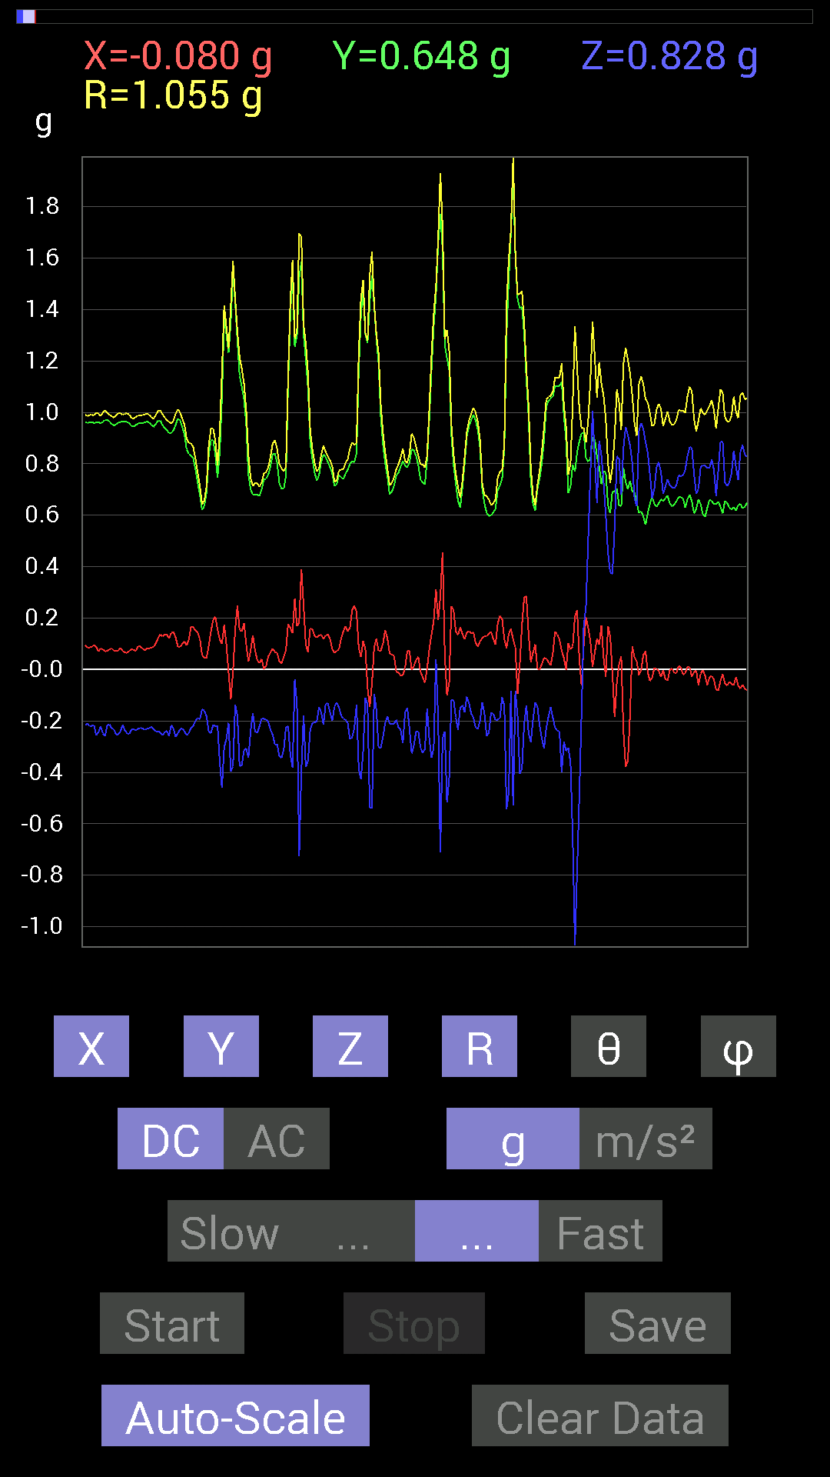
0.48628095 | 0.8436679 | 0.9976154 | 32.25465 | 114.02651
0.488233 | 0.88077426 | 1.030939 | 31.312904 | 114.323
0.5019037 | 0.89835066 | 1.0536897 | 31.507027 | 114.29267
0.49604595 | 0.8397622 | 0.9991266 | 32.807434 | 113.6057
0.49604595 | 0.8339029 | 0.9955009 | 33.10494 | 114.171486
0.497998 | 0.84952724 | 1.0078925 | 32.555042 | 113.334
0.49604595 | 0.8671036 | 1.0182515 | 31.618113 | 111.68457
0.507763 | 0.8202322 | 0.99003565 | 34.056313 | 113.67567
0.51362234 | 0.84171426 | 1.0130646 | 33.812878 | 114.34532
0.49995163 | 0.89835066 | 1.04951 | 31.13277 | 112.87362
0.49214026 | 0.8475736 | 1.0013152 | 32.17127 | 112.6199
0.5038573 | 0.83195084 | 0.9887355 | 32.70866 | 109.42845
0.50580937 | 0.8221858 | 0.9811858 | 33.075603 | 109.16184
0.5116687 | 0.8163265 | 0.98187536 | 33.75767 | 110.31601
0.51362234 | 0.91397345 | 1.0664403 | 31.015055 | 110.81823
0.507763 | 0.90811414 | 1.0561635 | 30.70324 | 109.68176
0.50580937 | 0.89639705 | 1.0431869 | 30.763369 | 108.56768
0.527293 | 0.9295962 | 1.082153 | 30.792742 | 107.860146
0.53119874 | 0.9042084 | 1.0620607 | 31.63882 | 107.54572
0.53705645 | 0.8475736 | 1.0140336 | 33.296204 | 105.25516
0.5390101 | 0.79679805 | 0.9716519 | 34.910725 | 104.231445
0.53705645 | 0.84562 | 1.0090411 | 33.065945 | 102.70525
0.54291576 | 0.86124426 | 1.0264598 | 32.960766 | 103.55023
0.5526808 | 0.8358565 | 1.0088817 | 34.05524 | 101.970184
0.56049216 | 0.79484445 | 0.97620755 | 35.490017 | 98.52101
0.5702572 | 0.8358565 | 1.0130316 | 34.40096 | 94.89353
0.57416284 | 0.886632 | 1.0575243 | 33.028088 | 95.0539
0.57220924 | 0.91983277 | 1.0844787 | 31.985775 | 95.07107
0.59759855 | 0.85929066 | 1.0488931 | 34.991646 | 96.52515
0.607362 | 0.8514793 | 1.04649 | 35.545647 | 93.312454
0.6190806 | 0.8163265 | 1.0249429 | 37.206577 | 92.70908
0.6307977 | 0.8221858 | 1.0364382 | 37.506897 | 91.59606
0.6718098 | 0.8104672 | 1.0537468 | 39.724262 | 86.00914
0.6679041 | 0.7382096 | 0.99712425 | 42.23973 | 85.153206
0.67571545 | 0.87882066 | 1.1085671 | 37.5564 | 90.16565
0.6659505 | 0.94326687 | 1.1550839 | 35.251945 | 87.31359
0.68157476 | 0.8690557 | 1.1056131 | 38.18307 | 85.73936
0.66985613 | 0.8260915 | 1.0667063 | 39.246437 | 83.01899
0.646422 | 0.86515 | 1.082261 | 36.927986 | 83.79285
0.6190806 | 0.8671036 | 1.0849786 | 36.94722 | 71.673515
0.7089146 | 0.7499267 | 1.0599967 | 44.969734 | 71.139946
0.73039824 | 0.5038573 | 0.89636356 | 55.79797 | 80.14069
0.7440674 | 0.497998 | 0.904853 | 56.60805 | 80.026375
0.71086824 | 0.6054099 | 0.96316904 | 51.056007 | 71.61234
0.69524544 | 0.4433168 | 0.8511062 | 58.609287 | 73.12378
0.73039824 | 0.16404675 | 0.7599432 | 77.53359 | 79.84357
0.7870331 | 0.0078113796 | 0.78754663 | 89.431694 | 91.98965
0.7518803 | -0.17185813 | 0.7713923 | 102.87293 | 91.04164
0.8358565 | -0.18552883 | 0.85807025 | 102.4869 | 93.87624
0.81437445 | -0.09959898 | 0.8481004 | 96.74425 | 104.77733
0.76359737 | -0.36324626 | 0.8472362 | 115.38779 | 93.95021
0.75969166 | -1.0409138 | 1.2922035 | 143.66185 | 82.82065
0.8710093 | -1.6209359 | 1.8410658 | 151.69469 | 86.151794
1.0487267 | -0.67962116 | 1.250492 | 122.92106 | 92.45252
0.99794966 | -0.33004558 | 1.051127 | 108.29998 | 90.3364
0.9530319 | -0.10545829 | 0.95990044 | 96.307465 | 87.30157
0.9413148 | -0.28903505 | 0.9949571 | 106.88789 | 81.38785
0.95693755 | -0.35348126 | 1.0201365 | 110.27363 | 90
0.9354555 | -0.30661142 | 0.9844399 | 108.1471 | 90.35887
0.9237384 | -0.40621042 | 1.0285815 | 113.26117 | 77.8308
...

第11次
Data | File | 2016-12-02 | 13-56-12
Y(g) | Z(g) | R(g) | Theta(deg) | Phi(deg)
0.60150427 | 0.79093874 | 1.0146135 | 38.7809 | 108.82476
0.607362 | 0.74797463 | 0.9827182 | 40.436234 | 107.65772
0.59564495 | 0.77726805 | 0.9913331 | 38.365856 | 104.52141
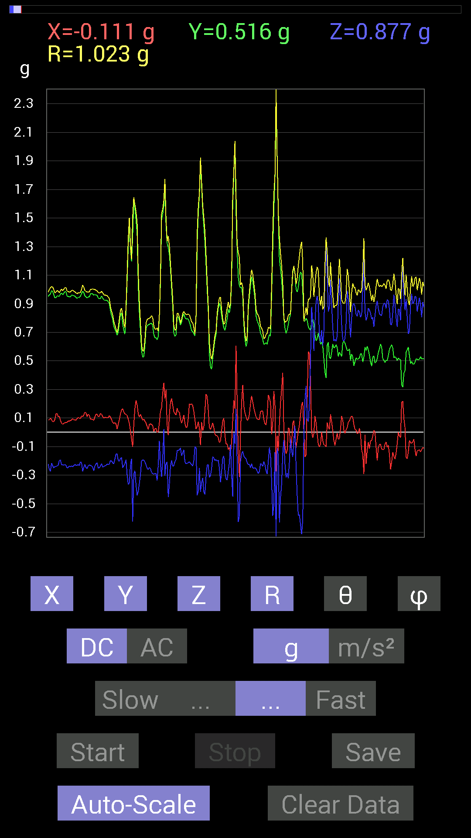
0.58978564 | 0.8221858 | 1.026339 | 36.76607 | 106.245636
0.5819742 | 0.85929066 | 1.0529282 | 35.30411 | 106.981094
0.5858799 | 0.8358565 | 1.035107 | 36.1469 | 106.348175
0.5995506 | 0.7499267 | 0.976086 | 39.798542 | 106.33899
0.60150427 | 0.7089146 | 0.944762 | 41.378155 | 105.60083
0.59564495 | 0.7343039 | 0.95833427 | 39.983513 | 104.69737
0.58002216 | 0.81828016 | 1.0172887 | 36.450195 | 106.326904
0.58392787 | 0.8221858 | 1.0253693 | 36.69348 | 107.62638
0.58392787 | 0.8046094 | 1.0085813 | 37.08293 | 106.223465
0.5878335 | 0.8260915 | 1.0249821 | 36.29722 | 104.349335
0.5858799 | 0.8260915 | 1.0241517 | 36.23392 | 104.574295
0.5858799 | 0.8163265 | 1.0190742 | 36.769787 | 106.17224
0.58002216 | 0.8104672 | 1.0144793 | 36.97484 | 108.086975
0.57416284 | 0.84562 | 1.0320178 | 34.97672 | 103.94454
0.5761165 | 0.8378086 | 1.0256664 | 35.229977 | 103.16463
0.5702572 | 0.8104672 | 0.99984306 | 35.845955 | 103.109215
0.5702572 | 0.83195084 | 1.0183845 | 35.22116 | 103.85139
0.5683035 | 0.86515 | 1.0459763 | 34.19578 | 104.82109
0.57416284 | 0.84952724 | 1.0352218 | 34.852753 | 103.94454
0.57416284 | 0.8514793 | 1.035779 | 34.707798 | 103.207855
0.56049216 | 0.84562 | 1.0210294 | 34.085377 | 101.61675
0.5585401 | 0.8573386 | 1.0275135 | 33.448475 | 99.527306
0.5663515 | 0.89444345 | 1.0615486 | 32.586044 | 97.853264
0.5351044 | 0.886632 | 1.0362577 | 31.172861 | 93.96678
0.5663515 | 0.91592705 | 1.0789279 | 31.905243 | 96.68691
0.5858799 | 0.9120198 | 1.0949147 | 33.596016 | 104.75297
0.58978564 | 0.86124426 | 1.0608836 | 35.72608 | 107.80661
0.60150427 | 0.86124426 | 1.0557796 | 35.339157 | 99.944275
0.58978564 | 0.87491494 | 1.0559381 | 34.048237 | 93.97779
0.57806855 | 0.89249134 | 1.0633619 | 32.932564 | 90.580734
0.61517495 | 0.8065615 | 1.015757 | 37.434406 | 94.89908
0.6327513 | 0.76359737 | 0.9941821 | 39.819477 | 96.34018
0.67376184 | 0.69329184 | 0.96818846 | 44.268944 | 94.47489
0.69329184 | 0.5448694 | 0.88256055 | 51.87542 | 93.06366
0.69133824 | 0.5038573 | 0.8554853 | 53.91587 | 89.51441
0.6718098 | 0.58002216 | 0.88755727 | 49.193695 | 90.16662
0.7147739 | 0.56049216 | 0.90953285 | 51.95779 | 86.24832
0.79484445 | 0.53119874 | 0.95780087 | 56.316658 | 85.78432
0.8202322 | 0.67571545 | 1.0702739 | 50.85034 | 81.202614
0.77726805 | 0.7284446 | 1.0716842 | 47.17828 | 81.427055
0.7382096 | 0.7089146 | 1.0272471 | 46.361095 | 83.21104
0.6405627 | 0.8690557 | 1.0859597 | 36.84457 | 79.63374
0.60150427 | 0.94326687 | 1.1263572 | 33.128273 | 77.72756
0.62689203 | 0.9725619 | 1.1618915 | 33.170036 | 80.45088
0.6542334 | 0.91006774 | 1.1211567 | 35.735466 | 87.60692
0.71282184 | 0.7147739 | 1.011051 | 45.011795 | 94.5427
0.77140874 | 0.4335518 | 0.8892479 | 60.820396 | 83.50066
0.86124426 | 0.3359049 | 0.9402707 | 69.06904 | 78.715065
0.80851513 | 0.33199918 | 0.87508065 | 67.70393 | 93.04181
0.9588912 | 0.07225915 | 0.9637671 | 85.70017 | 86.15498
1.0409138 | -0.30075213 | 1.0970362 | 105.91135 | 80.62486
1.015526 | -0.5038573 | 1.1588213 | 115.77267 | 76.69191
0.96084327 | -0.50580937 | 1.0984619 | 117.41748 | 80.19813
1.037008 | -0.54096216 | 1.1816233 | 117.246056 | 80.80033
1.0838795 | -0.44526887 | 1.174377 | 112.28124 | 85.87773
1.0604438 | -0.062494148 | 1.0625421 | 93.37183 | 88.73398
0.9530319 | -0.050777078 | 0.95606256 | 93.04445 | 86.599144
0.83195084 | -0.08983553 | 0.8505392 | 96.062996 | 79.624115
0.79679805 | -0.13475175 | 0.87291193 | 98.88028 | 67.49994
0.8827264 | -0.38082266 | 0.9736707 | 113.02425 | 80.08606
...

第12次
Data | File | 2016-12-02 | 13-57-01
Y(g) | Z(g) | R(g) | Theta(deg) | Phi(deg)
0.46089318 | 0.75383234 | 0.93653965 | 36.398205 | 123.96929
0.47261027 | 0.7382096 | 0.9312226 | 37.55848 | 123.63542
0.47651595 | 0.77922165 | 0.98660594 | 37.83315 | 128.05344
0.4296461 | 0.87491494 | 1.0272145 | 31.59908 | 127.03624
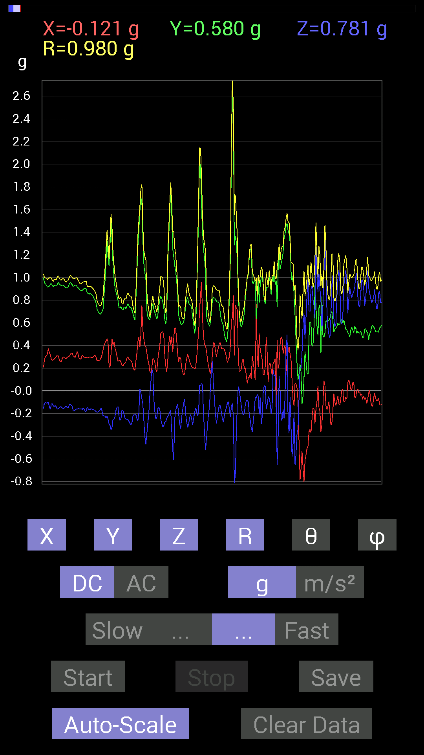
0.42769247 | 0.9178791 | 1.0687497 | 30.814028 | 128.62796
0.41792747 | 0.9549855 | 1.088817 | 28.70725 | 126.95554
0.4237868 | 0.984279 | 1.1359872 | 29.951014 | 131.64996
0.46284524 | 1.0663031 | 1.2190278 | 28.988613 | 128.4232
0.48432732 | 1.0116203 | 1.1558288 | 28.92736 | 119.96836
0.44917455 | 0.8631979 | 0.9965024 | 29.976818 | 115.55993
0.43550387 | 0.75383234 | 0.9113505 | 34.19194 | 121.75067
0.5155744 | 0.77726805 | 0.99069977 | 38.319565 | 122.932205
0.43940955 | 0.84562 | 1.0374725 | 35.40502 | 133.0251
0.4433168 | 1.0174797 | 1.1665848 | 29.28626 | 129.02728
0.36129266 | 0.76359737 | 0.9504088 | 36.540047 | 140.321
0.58392787 | 0.9354555 | 1.1380398 | 34.715668 | 115.71566
0.67571545 | 0.84562 | 1.1087679 | 40.30017 | 109.56991
0.7011032 | 0.59759855 | 0.9734123 | 52.126415 | 114.15474
0.63860905 | 0.36715195 | 0.7542521 | 60.871094 | 104.24217
0.5995506 | 0.617127 | 0.9272509 | 48.27587 | 119.96553
0.5038573 | 0.67376184 | 0.95372164 | 45.05275 | 131.7161
0.71672755 | 0.58002216 | 0.97931314 | 53.68142 | 114.72558
0.8378086 | 0.5663515 | 1.1515111 | 60.53885 | 123.31862
0.755786 | 0.76359737 | 1.1062561 | 46.349808 | 109.23064
0.6718098 | 0.61517495 | 0.91425973 | 47.711296 | 96.63247
0.89639705 | 0.984279 | 1.3901848 | 44.925934 | 114.06661
0.7011032 | 0.9588912 | 1.2918364 | 42.074867 | 125.913345
1.005761 | 0.84952724 | 1.3587067 | 51.299686 | 108.46833
1.1561371 | 1.0955966 | 1.6157582 | 47.30702 | 103.213585
1.0252911 | 0.87686706 | 1.4013063 | 51.26276 | 110.28045
0.99404395 | 0.69915116 | 1.289656 | 57.171776 | 113.46973
0.9295962 | 0.52338576 | 1.2023724 | 64.195984 | 120.82193
0.33395126 | 0.68157476 | 1.100434 | 51.729923 | 157.26064
0.19919951 | 0.38082266 | 0.8950173 | 64.81819 | 165.7627
0.25192866 | 0.01171707 | 0.8171603 | 89.17842 | 162.04141
0.30661142 | -0.11912899 | 0.8458065 | 98.09684 | 158.52115
0.29684642 | -0.0039056898 | 0.8375091 | 90.2672 | 159.24066
0.39058766 | -0.097646914 | 0.8271778 | 96.77948 | 151.60692
0.48237526 | -0.25778797 | 0.84974504 | 107.66019 | 143.43413
0.5448694 | -0.37105766 | 0.888459 | 114.6858 | 137.54912
0.636657 | -0.53705645 | 0.9694449 | 123.64073 | 127.92364
0.63860905 | -0.4237868 | 0.88835496 | 118.49269 | 125.12117
0.736256 | -0.13084605 | 0.9404185 | 97.997856 | 127.759094
0.69719756 | -0.12889399 | 0.9875533 | 97.49956 | 134.59593
0.6132213 | -0.07225915 | 0.960903 | 94.31267 | 140.20938
0.48628095 | -0.10741191 | 0.98810637 | 96.24066 | 150.32578
0.40621042 | -0.12694037 | 0.98700464 | 97.38937 | 155.48035
0.3866804 | 0.0078113796 | 0.9583729 | 89.533 | 156.2035
0.3456699 | -0.025387762 | 0.8850638 | 91.64374 | 157.00069
0.5995506 | -0.25974005 | 1.0440937 | 104.404785 | 143.63913
0.66399837 | -0.26559937 | 1.0504763 | 104.64546 | 139.20763
0.6483741 | -0.18943451 | 1.0020547 | 100.89712 | 138.78197
0.63860905 | -0.070305526 | 0.9654411 | 94.1761 | 138.45335
0.7421153 | -0.10936398 | 0.93058914 | 96.74907 | 126.57928
0.73039824 | -0.056634836 | 0.9003454 | 93.60648 | 125.62447
0.71086824 | -0.01171707 | 0.86357045 | 90.77742 | 124.588615
0.77726805 | -0.28512782 | 0.91793925 | 108.096436 | 117.02385
0.80070376 | -0.60150427 | 1.0360873 | 125.489494 | 108.35107
0.8710093 | -0.64446837 | 1.102383 | 125.77572 | 103.12589
0.755786 | -0.62884563 | 1.0068024 | 128.6526 | 106.00404
0.5214337 | -0.37105766 | 0.69290686 | 122.37842 | 116.99264
0.67571545 | -0.74016166 | 1.0117594 | 137.01724 | 101.5963
0.9120198 | -0.7421153 | 1.1844155 | 128.79727 | 98.88444
0.86515 | -0.726491 | 1.1485326 | 129.23766 | 103.45658
...

第13次
Data | File | 2016-12-02 | 13-57-22
Y(g) | Z(g) | R(g) | Theta(deg) | Phi(deg)
0.47456387 | 0.86124426 | 1.0095353 | 31.448484 | 115.709885
0.47456387 | 0.8436679 | 0.9923852 | 31.772928 | 114.745125
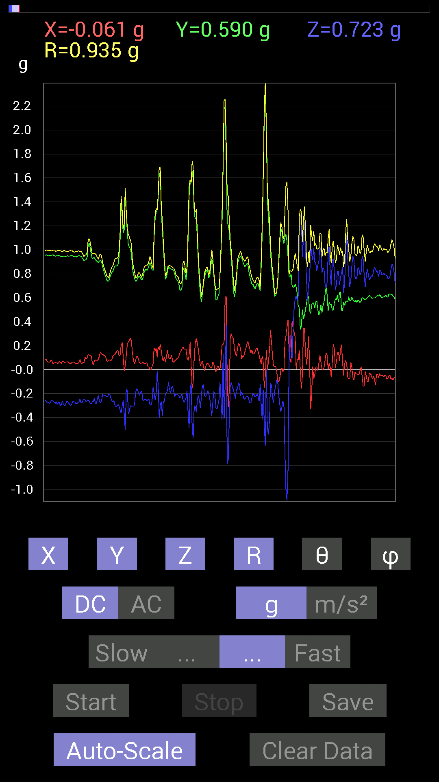
0.47065663 | 0.8378086 | 0.98425335 | 31.65622 | 114.33646
0.48628095 | 0.85538495 | 1.005892 | 31.747572 | 113.25415
0.49018663 | 0.8299972 | 0.98163086 | 32.27136 | 110.73096
0.49604595 | 0.8299972 | 0.9900862 | 33.038124 | 113.22582
0.49604595 | 0.85538495 | 1.0171095 | 32.754566 | 115.65564
0.488233 | 0.86124426 | 1.0173663 | 32.16237 | 115.641045
0.47651595 | 0.85929066 | 1.0045466 | 31.195887 | 113.67869
0.47846955 | 0.84952724 | 0.99633265 | 31.498459 | 113.19864
0.49214026 | 0.8358565 | 0.9947655 | 32.832966 | 114.15204
0.49995163 | 0.85538495 | 1.0142125 | 32.499283 | 113.44125
0.47846955 | 0.88077426 | 1.0215685 | 30.437948 | 112.40358
0.47456387 | 0.84562 | 0.9887692 | 31.215416 | 112.16628
0.48237526 | 0.8202322 | 0.9734042 | 32.579727 | 113.03046
0.49214026 | 0.8260915 | 0.98279244 | 32.80118 | 112.425835
0.49409232 | 0.89835066 | 1.0467315 | 30.880053 | 113.116516
0.488233 | 0.9393612 | 1.0814209 | 29.699472 | 114.323
0.47846955 | 0.9315498 | 1.0675073 | 29.233082 | 113.39583
0.48237526 | 0.87296134 | 1.0166874 | 30.836561 | 112.23992
0.47846955 | 0.87296134 | 1.0122719 | 30.415318 | 110.990395
0.47846955 | 0.89053774 | 1.0251139 | 29.689684 | 109.55011
0.48432732 | 0.91592705 | 1.0490026 | 29.174301 | 108.71178
0.497998 | 0.8885857 | 1.0326929 | 30.632301 | 108.838524
0.49995163 | 0.89053774 | 1.0328659 | 30.435413 | 107.14988
0.48628095 | 0.93350345 | 1.0643877 | 28.713463 | 108.01973
0.5116687 | 0.9549855 | 1.0906073 | 28.878521 | 103.72715
0.5019037 | 0.8885857 | 1.0283996 | 30.225925 | 104.19348
0.5019037 | 0.8260915 | 0.9759573 | 32.173206 | 105.02844
0.507763 | 0.87882066 | 1.0233619 | 30.82254 | 104.45023
0.49995163 | 0.94326687 | 1.0750897 | 28.671568 | 104.24664
0.50971663 | 0.83195084 | 0.980555 | 31.956635 | 100.84482
0.5585401 | 0.736256 | 0.9269635 | 37.413975 | 97.3715
0.66399837 | 0.7050089 | 0.9762525 | 43.767033 | 100.49748
0.6347034 | 0.78312737 | 1.0106227 | 39.20441 | 96.494995
0.6327513 | 0.8358565 | 1.0483464 | 37.126064 | 90
0.65813905 | 0.7870331 | 1.0272032 | 39.987003 | 85.58823
0.66204476 | 0.71672755 | 0.97914726 | 42.946384 | 82.937454
0.6854805 | 0.7225853 | 0.9963737 | 43.513252 | 87.71589
0.7284446 | 0.7147739 | 1.0219166 | 45.617554 | 94.14019
0.6854805 | 0.8827264 | 1.118529 | 37.890575 | 93.749084
0.66204476 | 0.82413787 | 1.0571867 | 38.77992 | 91.01393
0.6835268 | 0.7245389 | 0.99700123 | 43.38803 | 86.40331
0.746021 | 0.6659505 | 1.0016211 | 48.327446 | 94.34133
0.7343039 | 0.6835268 | 1.01221 | 47.523975 | 100.39862
0.69915116 | 0.71086824 | 1.0041602 | 44.93381 | 99.66981
0.69524544 | 0.5155744 | 0.8690716 | 53.612213 | 96.4108
0.79093874 | 0.6776691 | 1.0422075 | 49.441452 | 92.68603
0.7030568 | 0.87296134 | 1.1210762 | 38.859985 | 91.750145
0.64251477 | 0.97646755 | 1.1689205 | 33.346825 | 90.69654
0.507763 | 1.003809 | 1.1254739 | 26.887148 | 93.960304
0.755786 | 0.5858799 | 0.9978806 | 54.046795 | 69.33051
0.8690557 | 0.5214337 | 1.1109486 | 62.007305 | 62.363636
0.7518803 | 0.5155744 | 0.9151788 | 55.71157 | 83.92127
0.8378086 | 0.13475175 | 0.8720913 | 81.11129 | 76.49925
0.7675031 | -0.25778797 | 0.89808244 | 106.680984 | 63.1441
0.78898513 | -0.050777078 | 0.8767084 | 93.320305 | 64.34978
0.8514793 | 0.24997504 | 0.9224818 | 74.27735 | 73.518005
0.9510798 | -0.07421122 | 0.95469207 | 94.458275 | 92.23426
1.0018554 | -0.16990606 | 1.0162525 | 99.62441 | 90.78178
0.9725619 | -0.24802297 | 1.0038432 | 104.3044 | 91.035355
0.89249134 | -0.4315982 | 0.99429315 | 115.72647 | 85.12222
...

第14次
Data | File | 2016-12-02 | 13-58-19
Y(g) | Z(g) | R(g) | Theta(deg) | Phi(deg)
0.736256 | 0.61517495 | 0.95950526 | 50.123295 | 89.08825
0.7440674 | 0.6542334 | 0.9914098 | 48.707592 | 87.29513

0.66985613 | 0.74016166 | 0.99937147 | 42.215134 | 94.002464
0.67962116 | 0.7870331 | 1.040328 | 40.84129 | 92.63245
0.69133824 | 0.7694567 | 1.0351511 | 41.984325 | 93.2336
0.726491 | 0.636657 | 0.9675285 | 48.850655 | 94.30452
0.71282184 | 0.66204476 | 0.9738767 | 47.17171 | 86.39433
0.7030568 | 0.6835268 | 0.9866399 | 46.14923 | 81.15822
0.7147739 | 0.7733624 | 1.0624323 | 43.287956 | 78.87083
0.8046094 | 0.68157476 | 1.0609763 | 50.02873 | 98.28574
0.8475736 | 0.5878335 | 1.038326 | 55.518803 | 98.00068
0.87491494 | 0.5468215 | 1.0397613 | 58.27044 | 98.38063
0.9256905 | 0.33981058 | 0.9937362 | 70.00413 | 97.570885
0.8671036 | 0.37301126 | 0.9439331 | 66.72361 | 90.12909
0.7850794 | 0.40621042 | 0.8986828 | 63.12751 | 78.33422
0.80851513 | 0.39644542 | 0.9271279 | 64.68427 | 74.73318
0.9120198 | 0.3866804 | 0.99599963 | 67.15537 | 83.52514
1.0760666 | 0.62493837 | 1.2512347 | 60.035892 | 83.06706
1.1073136 | 0.69719756 | 1.3085344 | 57.804626 | 89.69682
0.78312737 | 0.4042568 | 0.9770646 | 65.559616 | 118.30922
0.98818463 | 0.31442282 | 1.1033752 | 73.44327 | 69.12196
0.9862326 | 0.10936398 | 1.1917791 | 84.734825 | 56.205315
0.8534329 | 0.019530004 | 0.8572231 | 88.69453 | 84.77014
1.2615954 | 0.18943451 | 1.3455219 | 81.9065 | 108.727135
1.175667 | 0.28708142 | 1.2663909 | 76.897575 | 107.603
1.0565381 | 0.037106387 | 1.0747232 | 88.021385 | 100.37005
0.94717413 | -0.31246918 | 1.0676149 | 107.018456 | 68.09682
0.77922165 | 0.070305526 | 0.8522186 | 85.26789 | 66.55929
0.8299972 | 0.57416284 | 1.0649083 | 57.373085 | 67.73523
0.9393612 | 0.5683035 | 1.1161677 | 59.39237 | 77.913414
0.8514793 | 0.62689203 | 1.0664132 | 53.995346 | 80.75087
0.8671036 | 0.5331508 | 1.0329623 | 58.926468 | 78.541275
0.87882066 | 0.31051713 | 0.94777733 | 70.87521 | 78.935135
0.97451395 | 0.21091658 | 1.0187391 | 78.05124 | 102.10263
0.8827264 | 0.2812221 | 0.9716512 | 73.176346 | 108.358894
0.6659505 | 0.044917766 | 0.82812476 | 86.89073 | 126.3557
0.94522053 | 0.2206816 | 0.9726499 | 76.88614 | 86.21734
1.0331024 | -0.042964146 | 1.0422415 | 92.362564 | 82.78172
0.88468 | -0.45112818 | 0.99338806 | 117.009026 | 91.643776
0.87882066 | -0.80851513 | 1.2192508 | 131.5386 | 74.35778
0.9549855 | -0.96084327 | 1.3876847 | 133.82098 | 72.5193
1.0623958 | -0.5390101 | 1.193618 | 116.84489 | 93.99577
0.984279 | -0.36910403 | 1.0595653 | 110.38668 | 97.68399
0.9295962 | -0.3925397 | 1.034194 | 112.306496 | 103.695915
0.9256905 | -0.18552883 | 0.9487419 | 101.277 | 84.21758
0.94522053 | -0.18943451 | 0.9765945 | 101.18483 | 80.61445
0.93350345 | -0.24997504 | 0.98592895 | 104.68725 | 78.18384
0.84562 | -0.45308024 | 0.9594228 | 118.17996 | 90.79385
1.0135725 | -0.24216366 | 1.0426286 | 103.43032 | 88.12397
1.0018554 | -0.13279969 | 1.0106658 | 97.5504 | 90.55844
0.9686562 | -0.30661142 | 1.0162946 | 107.55946 | 88.61405
0.98818463 | -0.28708142 | 1.0317131 | 106.156204 | 85.70523
0.96279687 | -0.24021159 | 1.0121067 | 103.72949 | 78.31062
0.93350345 | -0.19529383 | 0.9830235 | 101.45899 | 75.68208
0.9413148 | -0.20115158 | 0.9652756 | 102.027885 | 85.61035
0.9530319 | -0.39839903 | 1.033846 | 112.665855 | 87.41876
0.96279687 | -0.3554349 | 1.0288504 | 110.210365 | 85.707924
0.9647505 | -0.28512782 | 1.0139799 | 106.33164 | 82.50417
0.9549855 | -0.24997504 | 0.9925716 | 104.58677 | 83.81414
0.9588912 | -0.22458728 | 0.98682183 | 103.155014 | 86.27112
0.9588912 | -0.21287021 | 0.9846107 | 102.48578 | 85.92263
0.9667026 | -0.22654091 | 0.99551797 | 103.15351 | 85.725204
...

第15次
Data | File | 2016-12-02 | 13-58-50
Y(g) | Z(g) | R(g) | Theta(deg) | Phi(deg)
0.61126924 | 0.755786 | 0.99549544 | 40.60576 | 109.363335
0.6190806 | 0.71086824 | 0.96511555 | 42.56056 | 108.48913
0.607362 | 0.7206332 | 0.9653325 | 41.710785 | 108.985916
0.6054099 | 0.77922165 | 1.0074519 | 39.334568 | 108.54577
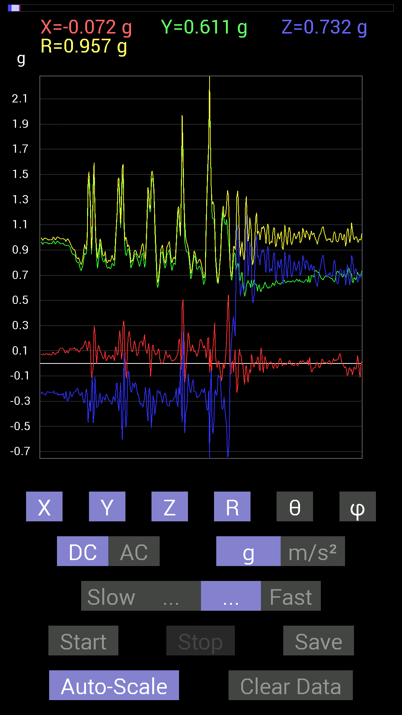
0.607362 | 0.85538495 | 1.0681919 | 36.7955 | 108.3243
0.59173924 | 0.8397622 | 1.0457034 | 36.57672 | 108.264626
0.58978564 | 0.81437445 | 1.025819 | 37.450653 | 109.002235
0.64446837 | 0.7421153 | 1.0069342 | 42.523106 | 108.74684
0.64251477 | 0.7186796 | 0.9799074 | 42.826473 | 105.29931
0.617127 | 0.746021 | 0.9780692 | 40.292885 | 102.663185
0.6132213 | 0.78898513 | 1.011712 | 38.753014 | 104.46475
0.62884563 | 0.87296134 | 1.094879 | 37.125725 | 107.899475
0.62689203 | 0.91006774 | 1.1232449 | 35.883244 | 107.78994
0.60931563 | 0.91592705 | 1.115947 | 34.838837 | 107.10279
0.5761165 | 0.9256905 | 1.1014638 | 32.815666 | 105.17295
0.636657 | 0.85538495 | 1.0740714 | 37.212795 | 101.44508
0.6659505 | 0.8221858 | 1.0666009 | 39.570015 | 101.439064
0.6718098 | 0.7499267 | 1.0117501 | 42.164783 | 98.432945
0.6874325 | 0.71086824 | 1.0054272 | 45.006138 | 104.79966
0.7050089 | 0.617127 | 0.94265413 | 49.1054 | 98.35224
0.76359737 | 0.5468215 | 0.93954206 | 54.408062 | 91.90424
0.80851513 | 0.54096216 | 0.98030496 | 56.507317 | 81.48273
0.77726805 | 0.61517495 | 1.0037974 | 52.204304 | 78.49643
0.75383234 | 0.7694567 | 1.0809243 | 44.614307 | 83.20401
0.7343039 | 0.66985613 | 0.9997233 | 47.929733 | 81.677956
0.7245389 | 0.48628095 | 0.9040274 | 57.45886 | 71.936554
0.75773805 | 0.38082266 | 0.8758052 | 64.22579 | 73.898735
0.80851513 | 0.3866804 | 0.9253778 | 65.30031 | 74.09115
0.7850794 | 0.7343039 | 1.0886171 | 47.58241 | 77.65241
0.73039824 | 0.91592705 | 1.1783539 | 38.98655 | 80.14069
0.8299972 | 0.497998 | 0.969826 | 59.103283 | 85.82819
0.90225637 | 0.2812221 | 0.96664584 | 73.08662 | 102.68628
0.9686562 | 0.14256468 | 0.98728585 | 81.697426 | 97.46595
0.995996 | 0.13084605 | 1.0244954 | 82.66228 | 101.417885
0.99404395 | 0.3925397 | 1.0787327 | 68.66073 | 98.3821
0.9588912 | 0.48628095 | 1.0799326 | 63.237823 | 96.04545
1.005761 | 0.18943451 | 1.0234474 | 79.33336 | 89.88871
1.0252911 | 0.07421122 | 1.0322386 | 85.87725 | 84.77603
0.9354555 | 0.048823457 | 0.9690078 | 87.11193 | 75.15049
0.8046094 | 0.40621042 | 0.90181005 | 63.228146 | 87.91495
0.726491 | 0.51362234 | 0.88971955 | 54.740147 | 90.154076
0.65618545 | 0.33004558 | 0.73502177 | 63.31864 | 92.38597
0.71672755 | -0.36910403 | 0.8161189 | 116.88926 | 79.956436
0.79289085 | -1.8748167 | 2.0429938 | 156.58939 | 102.36439
0.91983277 | -1.9158288 | 2.1492026 | 153.05145 | 109.19783
0.9725619 | -0.8260915 | 1.3540995 | 127.59435 | 114.97905
0.87882066 | -0.025387762 | 0.8808862 | 91.651535 | 93.56052
0.9003027 | -0.14256468 | 0.96810997 | 98.46822 | 70.086784
0.92764413 | -0.33981058 | 1.003782 | 109.78735 | 79.154724
0.9530319 | -0.4413632 | 1.0503174 | 114.848404 | 90.58704
0.91592705 | -0.5526808 | 1.0699006 | 121.10259 | 88.90064
0.9413148 | -0.33395126 | 1.0005147 | 109.49834 | 86.438446
0.94717413 | -0.3183285 | 1.0090804 | 108.388824 | 81.55593
0.92764413 | -0.33785695 | 1.0024378 | 109.69635 | 79.387596
0.9647505 | -0.2909871 | 1.0146964 | 106.66483 | 82.960655
0.9667026 | -0.3280935 | 1.0222229 | 108.72104 | 86.87788
0.9588912 | -0.36715195 | 1.0287983 | 110.90838 | 86.15498
0.9374091 | -0.3085635 | 0.994771 | 108.070404 | 82.405334
0.91592705 | -0.30661142 | 0.96903825 | 108.44583 | 85.1252
0.9237384 | -0.32613987 | 0.98012054 | 109.436066 | 88.06261
0.9256905 | -0.34371626 | 0.98744494 | 110.37032 | 90.12092
0.9549855 | -0.2909871 | 1.0013856 | 106.89295 | 85.32367
0.9647505 | -0.32613987 | 1.0209467 | 108.62958 | 85.71658
0.9393612 | -0.3456699 | 1.0027723 | 110.16435 | 86.31247
...

第16次
Data | File | 2016-12-02 | 14-00-05
Y(g) | Z(g) | R(g) | Theta(deg) | Phi(deg)
0.55658644 | 0.7870331 | 0.9640521 | 35.275932 | 91.407
0.55463284 | 0.8534329 | 1.0179437 | 33.029606 | 91.613464
0.5878335 | 0.8631979 | 1.0485449 | 34.590134 | 99.06061

0.59759855 | 0.82413787 | 1.0214593 | 36.213226 | 97.998985
0.59369284 | 0.7733624 | 0.97618866 | 37.60594 | 94.70125
0.6054099 | 0.7206332 | 0.94442344 | 40.267033 | 97.35233
0.61126924 | 0.77726805 | 0.9923949 | 38.443233 | 97.822334
0.61517495 | 0.81242085 | 1.0233549 | 37.450417 | 98.66416
0.61517495 | 0.8260915 | 1.0342412 | 36.989895 | 98.66416
0.5995506 | 0.78898513 | 0.9924458 | 37.345627 | 95.21132
0.58978564 | 0.79875016 | 0.9940049 | 36.527847 | 94.5437
0.59173924 | 0.84171426 | 1.030459 | 35.230865 | 95.46708
0.6054099 | 0.9315498 | 1.1116797 | 33.074043 | 93.69136
0.6054099 | 0.9256905 | 1.1069967 | 33.25713 | 94.243225
0.6034563 | 0.90811414 | 1.0925995 | 33.78294 | 96.64527
0.61126924 | 0.8671036 | 1.0661333 | 35.578777 | 99.78851
0.5468215 | 0.8163265 | 0.9832495 | 33.877285 | 93.88204
0.5878335 | 0.726491 | 0.9367447 | 39.14521 | 96.256546
0.646422 | 0.74016166 | 0.98549885 | 41.318344 | 96.54906
0.65227973 | 0.85538495 | 1.0791368 | 37.56553 | 97.5048
0.6229863 | 0.59564495 | 0.8635307 | 46.387417 | 94.837944
0.67962116 | 0.47456387 | 0.82974255 | 55.114307 | 93.12517
0.75383234 | 0.6600927 | 1.0073228 | 49.058044 | 97.81821
0.71672755 | 0.8163265 | 1.0866148 | 41.30066 | 92.02867
0.7186796 | 0.617127 | 0.94800997 | 49.38515 | 87.044365
0.7616453 | 0.4023047 | 0.8618647 | 62.174255 | 87.79745
0.7850794 | 0.34957558 | 0.86027807 | 66.02413 | 87.151825
0.89835066 | 0.36129266 | 0.96828204 | 68.09137 | 89.8754
0.9393612 | 0.16990606 | 0.9555697 | 79.758 | 92.618744
0.95693755 | 0.07616484 | 0.9804137 | 85.5444 | 101.758965
1.0741144 | 0.66204476 | 1.273143 | 58.667202 | 81.01129
0.9374091 | 0.64446837 | 1.1442084 | 55.71957 | 97.47732
0.9667026 | 0.746021 | 1.2278742 | 52.58591 | 97.59466
0.99209034 | 0.7030568 | 1.2303178 | 55.14907 | 100.70139
1.037008 | 0.6854805 | 1.3133409 | 58.53777 | 67.77198
0.9393612 | 0.37691697 | 1.0367764 | 68.68181 | 76.55384
0.92764413 | 0.16990606 | 0.94630545 | 79.65664 | 94.81352
0.9725619 | 0.1835752 | 1.0035597 | 79.45988 | 80.31398
0.94522053 | 0.17381175 | 0.9727617 | 79.7072 | 80.96051
0.8163265 | -0.14256468 | 0.83956635 | 99.77663 | 80.62666
0.8397622 | 0.35348126 | 0.92409545 | 67.51038 | 79.58967
0.85929066 | -0.23239866 | 0.90150666 | 104.93892 | 80.57988
0.8299972 | -0.19529383 | 0.86324567 | 103.07534 | 80.77837
0.88077426 | 0.17576382 | 0.90262204 | 78.77129 | 84.17619
0.7011032 | 0.24021159 | 0.74751735 | 71.25567 | 97.928925
0.69915116 | -0.19919951 | 0.72874624 | 105.86344 | 94.153915
0.89249134 | -1.1073136 | 1.4264097 | 140.92252 | 83.01392
1.0526325 | -1.6502295 | 1.9577984 | 147.4477 | 87.7688
1.0428674 | -0.73039824 | 1.2758455 | 124.92346 | 94.497116
0.97646755 | -0.32223418 | 1.0351403 | 108.1373 | 96.95571
0.9530319 | -0.0078113796 | 0.95498484 | 90.46866 | 93.63478
0.9256905 | -0.08007053 | 0.9391499 | 94.89089 | 81.59932
0.9237384 | -0.28512782 | 0.97748435 | 106.959496 | 81.108284
0.94326687 | -0.46870455 | 1.054096 | 116.40099 | 87.51042
0.99990326 | -0.5116687 | 1.1232215 | 117.09947 | 89.7762
0.97841966 | -0.27731642 | 1.0169778 | 105.82421 | 89.65688
0.97646755 | -0.25583434 | 1.0094427 | 104.68124 | 89.6562
0.94522053 | -0.26559937 | 0.98285425 | 105.678116 | 87.2793
0.9354555 | -0.26559937 | 0.97969985 | 105.7299 | 82.74252
0.9667026 | -0.22458728 | 0.99395347 | 103.05895 | 93.23756
0.94717413 | -0.30661142 | 0.99605507 | 107.92825 | 91.88949
0.9491262 | -0.35738695 | 1.0141898 | 110.63336 | 89.76423
0.94717413 | -0.26950505 | 0.9857067 | 105.86746 | 87.402824
...

第17次
Data | File | 2016-12-02 | 14-00-38
Y(g) | Z(g) | R(g) | Theta(deg) | Phi(deg)
0.497998 | 0.84952724 | 1.0136075 | 33.057613 | 115.75055
0.48432732 | 0.79289085 | 0.9596616 | 34.287704 | 116.38001
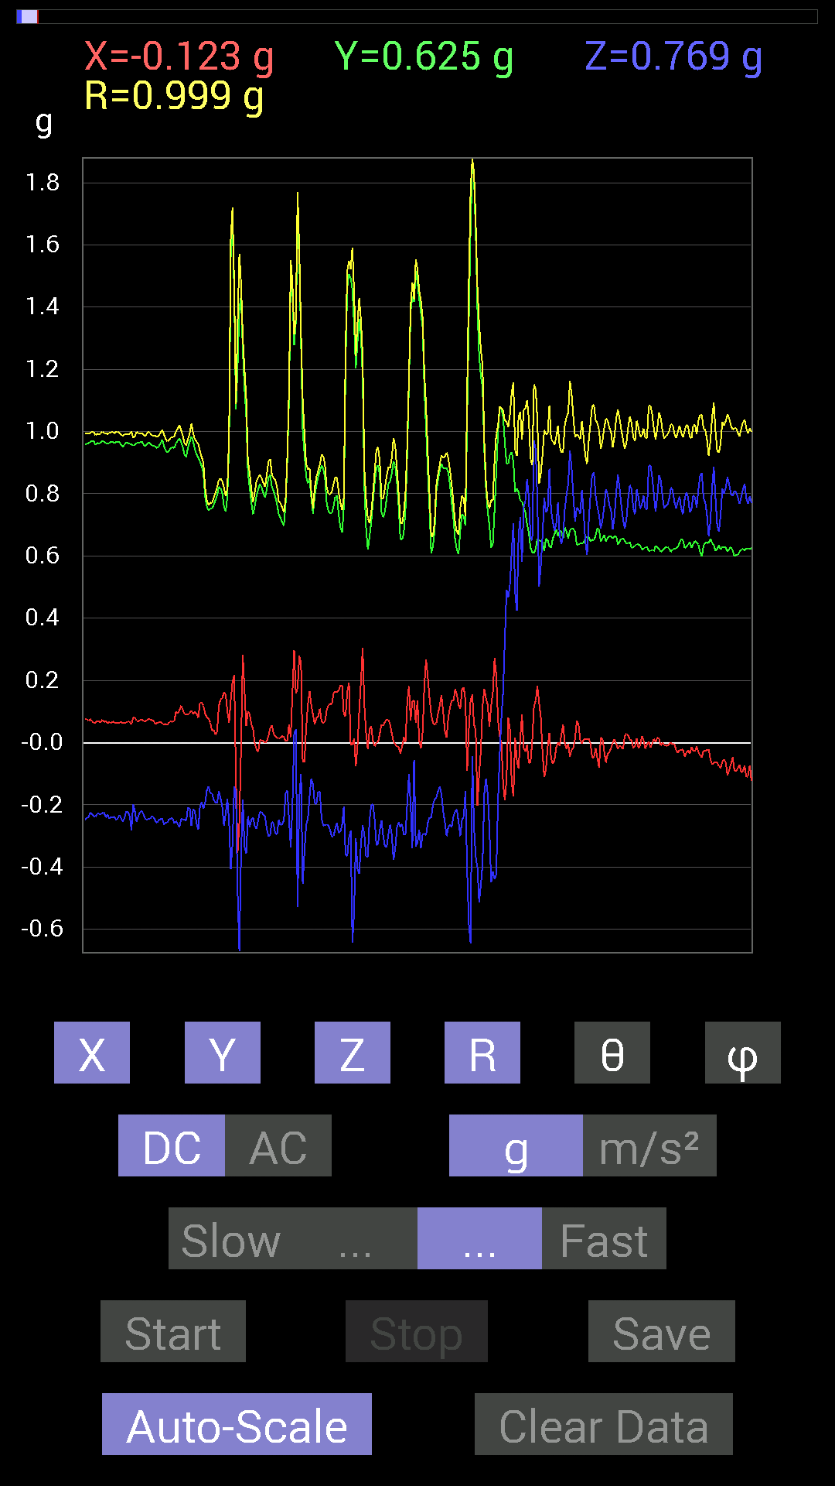
0.5019037 | 0.8260915 | 0.98731786 | 33.206448 | 111.83979
0.517528 | 0.85538495 | 1.0209663 | 33.089478 | 111.801384
0.5038573 | 0.8573386 | 1.0161535 | 32.466038 | 112.52523
0.49604595 | 0.8573386 | 1.0111097 | 32.014015 | 112.26656
0.5019037 | 0.8280436 | 0.9931082 | 33.509956 | 113.73457
0.49995163 | 0.84171426 | 0.9979053 | 32.49044 | 111.14237
0.497998 | 0.85929066 | 1.0066249 | 31.390697 | 108.23253
0.5214337 | 0.87491494 | 1.0335677 | 32.167004 | 108.62783
0.5253394 | 0.89249134 | 1.055355 | 32.255264 | 111.13735
0.5292451 | 0.92764413 | 1.087141 | 31.428915 | 110.995
0.53705645 | 0.9315498 | 1.092174 | 31.468025 | 109.61429
0.57220924 | 0.8475736 | 1.0422411 | 35.588047 | 109.36836
0.5819742 | 0.8534329 | 1.0554779 | 36.04307 | 110.42954
0.5702572 | 0.8690557 | 1.0551957 | 34.553524 | 107.66633
0.54096216 | 0.79484445 | 0.96723276 | 34.737465 | 101.03122
0.5643979 | 0.75383234 | 0.9463591 | 37.197094 | 99.43021
0.60150427 | 0.77726805 | 0.9872894 | 38.06844 | 98.85799
0.6327513 | 0.84952724 | 1.0649091 | 37.08458 | 99.80605
0.6307977 | 0.87686706 | 1.0821067 | 35.871494 | 95.83345
0.6190806 | 0.8573386 | 1.0575086 | 35.834103 | 89.45774
0.6307977 | 0.8339029 | 1.0456754 | 37.11008 | 88.93585
0.66204476 | 0.6893861 | 0.9558733 | 43.845467 | 91.01393
0.68157476 | 0.59173924 | 0.9046351 | 49.1471 | 95.07595
0.71086824 | 0.57806855 | 0.91631556 | 50.88626 | 90.944305
0.71282184 | 0.69329184 | 0.99452376 | 45.80445 | 88.58752
0.6659505 | 0.9862326 | 1.1907252 | 34.079376 | 93.52407
0.64251477 | 1.0077146 | 1.1953506 | 32.538685 | 87.911064
0.6718098 | 0.886632 | 1.1265115 | 38.0884 | 75.18265
0.66399837 | 0.755786 | 1.0196381 | 42.163727 | 75.96382
0.7069625 | 0.58392787 | 0.9329003 | 51.249714 | 76.336784
0.7616453 | 0.5468215 | 0.9453985 | 54.66169 | 80.96699
0.8163265 | 0.5995506 | 1.0273194 | 54.295372 | 78.11135
0.84562 | 0.46479887 | 0.97111875 | 61.404552 | 97.369156
0.7733624 | 0.29489282 | 0.82768744 | 69.12776 | 89.71064
0.8065615 | 0.21482228 | 0.83599454 | 75.10988 | 86.67425
0.8885857 | 0.14256468 | 0.90941185 | 80.98078 | 81.623276
0.96084327 | 0.17381175 | 0.9764864 | 79.74688 | 89.417725
0.9491262 | 0.17771745 | 0.96764123 | 79.416954 | 86.232864
0.91983277 | 0.08983553 | 0.92549795 | 84.42969 | 93.03833
0.9256905 | -0.24021159 | 0.95986044 | 104.49271 | 84.936424
0.9237384 | -0.2987985 | 0.97299874 | 107.883965 | 86.009125
0.8885857 | -0.28512782 | 0.9332619 | 107.7893 | 89.370384
0.8631979 | -0.09959898 | 0.8696357 | 96.57649 | 92.332016
0.75969166 | -0.10741191 | 0.77343625 | 97.98283 | 82.67565
0.7206332 | -0.7694567 | 1.0663118 | 136.18721 | 77.47117
0.81242085 | -1.5721126 | 1.7803665 | 152.00975 | 76.483406
0.99990326 | -0.5819742 | 1.1575307 | 120.18357 | 92.12527
0.9706083 | -0.101552606 | 0.9802134 | 95.94666 | 95.40223
0.9510798 | -0.18552883 | 0.97013944 | 101.025116 | 87.17871
0.9530319 | -0.15428175 | 0.96828717 | 99.16828 | 85.54745
0.97841966 | -0.32028058 | 1.0296255 | 108.12343 | 89.08522
0.99209034 | -0.46284524 | 1.0948088 | 115.009186 | 89.32334
0.9686562 | -0.38082266 | 1.041239 | 111.453125 | 91.73217
0.9374091 | -0.18943451 | 0.9570779 | 101.41594 | 87.733185
0.93350345 | -0.18943451 | 0.95358884 | 101.458275 | 87.2452
0.94717413 | -0.26169366 | 0.98517275 | 105.404526 | 85.75491
0.9647505 | -0.31442282 | 1.0195711 | 107.962074 | 84.105774
0.9686562 | -0.25583434 | 1.0039419 | 104.763504 | 86.193634
0.9725619 | -0.22458728 | 1.0035087 | 102.93244 | 83.92509
0.97451395 | -0.24021159 | 1.0070287 | 103.800095 | 85.18889
...

第18次
Data | File | 2016-12-02 | 14-01-18
Y(g) | Z(g) | R(g) | Theta(deg) | Phi(deg)
0.6307977 | 0.7323503 | 0.9702034 | 40.98843 | 97.58303
0.5995506 | 0.53705645 | 0.8052031 | 48.165394 | 92.05205
0.6034563 | 0.5663515 | 0.82765263 | 46.820488 | 90.92707
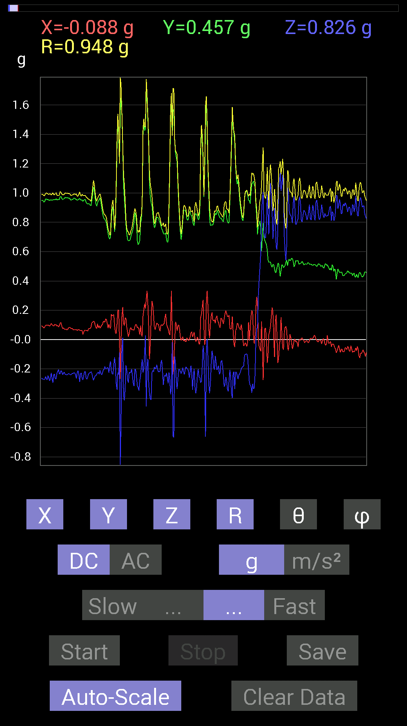
0.6054099 | 0.62493837 | 0.87059015 | 44.124138 | 92.770164
0.6054099 | 0.66204476 | 0.90263194 | 42.82272 | 99.34233
0.58392787 | 0.755786 | 0.9677777 | 38.65236 | 104.97916
0.58392787 | 0.7343039 | 0.9530908 | 39.606144 | 106.04658
0.59564495 | 0.7186796 | 0.9487683 | 40.75685 | 105.920654
0.5878335 | 0.7011032 | 0.9376263 | 41.60478 | 109.23073
0.617127 | 0.71282184 | 0.9609275 | 42.114506 | 106.73252
0.6483741 | 0.6307977 | 0.9179892 | 46.59495 | 103.54799
0.69915116 | 0.60150427 | 0.92628485 | 49.505665 | 97.00685
0.71672755 | 0.85929066 | 1.1219654 | 40.01467 | 96.52855
0.736256 | 0.9003027 | 1.1712575 | 39.76599 | 100.66558
0.7225853 | 0.9413148 | 1.2004957 | 38.36201 | 104.109116
0.6679041 | 0.9725619 | 1.1906375 | 35.230164 | 103.483086
0.6893861 | 1.0467731 | 1.255046 | 33.48279 | 95.34069
0.6718098 | 1.0565381 | 1.2543533 | 32.616512 | 96.468155
0.5390101 | 0.9178791 | 1.0649583 | 30.47031 | 93.52455
0.6503277 | 0.755786 | 1.002834 | 41.092434 | 80.62137
0.59369284 | 0.89249134 | 1.0841062 | 34.588448 | 74.72899
0.5663515 | 0.89249134 | 1.0574275 | 32.432777 | 87.03912
0.646422 | 0.755786 | 1.0014011 | 40.998344 | 100.27431
0.69329184 | 0.77140874 | 1.0395517 | 42.09289 | 95.790474
0.69915116 | 0.6679041 | 0.9671451 | 46.322895 | 88.24009
0.74016166 | 0.7011032 | 1.0210742 | 46.63583 | 94.375565
0.7499267 | 1.0780202 | 1.3132104 | 34.824566 | 90.14926
0.7323503 | 1.1619964 | 1.3736936 | 32.232372 | 88.319824
0.7421153 | 1.2811254 | 1.4806095 | 30.08657 | 91.05534
0.68157476 | 1.2186313 | 1.397206 | 29.285673 | 94.26064
0.62689203 | 0.1972459 | 0.6783123 | 73.09479 | 104.99806
0.79289085 | -0.25192866 | 0.8361794 | 107.53483 | 96.04574
0.78117377 | -0.43745747 | 0.89792746 | 119.15578 | 84.9993
0.87686706 | -0.33785695 | 0.9415284 | 111.0289 | 93.82257
0.906162 | -0.29489282 | 0.95941806 | 107.90059 | 97.00342
0.90225637 | -0.32223418 | 0.9589491 | 109.63509 | 92.60259
0.8690557 | -0.21287021 | 0.8957775 | 103.74714 | 92.83027
0.94326687 | -0.15428175 | 0.9560003 | 99.287155 | 91.18612
0.9901383 | -0.14842243 | 1.030071 | 98.28456 | 103.743355
0.84952724 | 0.0058593126 | 0.86915517 | 89.61375 | 102.19362
0.9413148 | -0.99209034 | 1.3679982 | 136.48659 | 87.98008
1.037008 | -1.2967482 | 1.6617311 | 141.29353 | 93.66366
1.0526325 | -0.984279 | 1.447594 | 132.83905 | 97.39959
1.0194317 | -0.49214026 | 1.1414449 | 115.54092 | 98.176216
0.98037326 | -0.14842243 | 0.99274606 | 98.59836 | 87.14897
0.9667026 | -0.0917876 | 0.98008907 | 95.37376 | 82.17802
0.906162 | 0.021482073 | 0.920796 | 88.66318 | 79.85826
0.9393612 | -0.26755142 | 0.9968268 | 105.56927 | 78.027306
0.94717413 | -0.29489282 | 0.99251044 | 107.28459 | 88.11051
0.96279687 | -0.41206974 | 1.0489099 | 113.13228 | 93.48229
0.9315498 | -0.5194801 | 1.0675496 | 119.118 | 92.76057
0.9725619 | -0.24606936 | 1.003824 | 104.18964 | 87.92998
0.9217848 | 0.027341384 | 0.92259544 | 88.30177 | 91.698975
0.9354555 | -0.07616484 | 0.9390081 | 94.65249 | 88.20639
0.9667026 | -0.36715195 | 1.0396402 | 110.68028 | 83.659775
0.96084327 | -0.34762195 | 1.028052 | 109.76338 | 83.27668
0.9393612 | -0.3554349 | 1.0060647 | 110.68882 | 86.43105
0.9295962 | -0.3280935 | 0.9880301 | 109.39436 | 85.914375
0.93350345 | -0.13865899 | 0.94439965 | 98.442825 | 87.843445
0.9491262 | -0.16990606 | 0.96421593 | 100.14918 | 89.882065
0.9647505 | -0.25192866 | 0.9979447 | 104.62239 | 87.56579
0.9862326 | -0.27731642 | 1.029123 | 105.63265 | 84.34557
0.9393612 | -0.28903505 | 0.98493356 | 107.065 | 86.075294
...

第19次
Data | File | 2016-12-02 | 14-02-12
Y(g) | Z(g) | R(g) | Theta(deg) | Phi(deg)
0.49018663 | 0.85538495 | 0.9858855 | 29.815481 | 89.77165
0.507763 | 0.8671036 | 1.00532 | 30.399845 | 93.52147
0.48628095 | 0.85929066 | 0.9879027 | 29.563082 | 93.90561
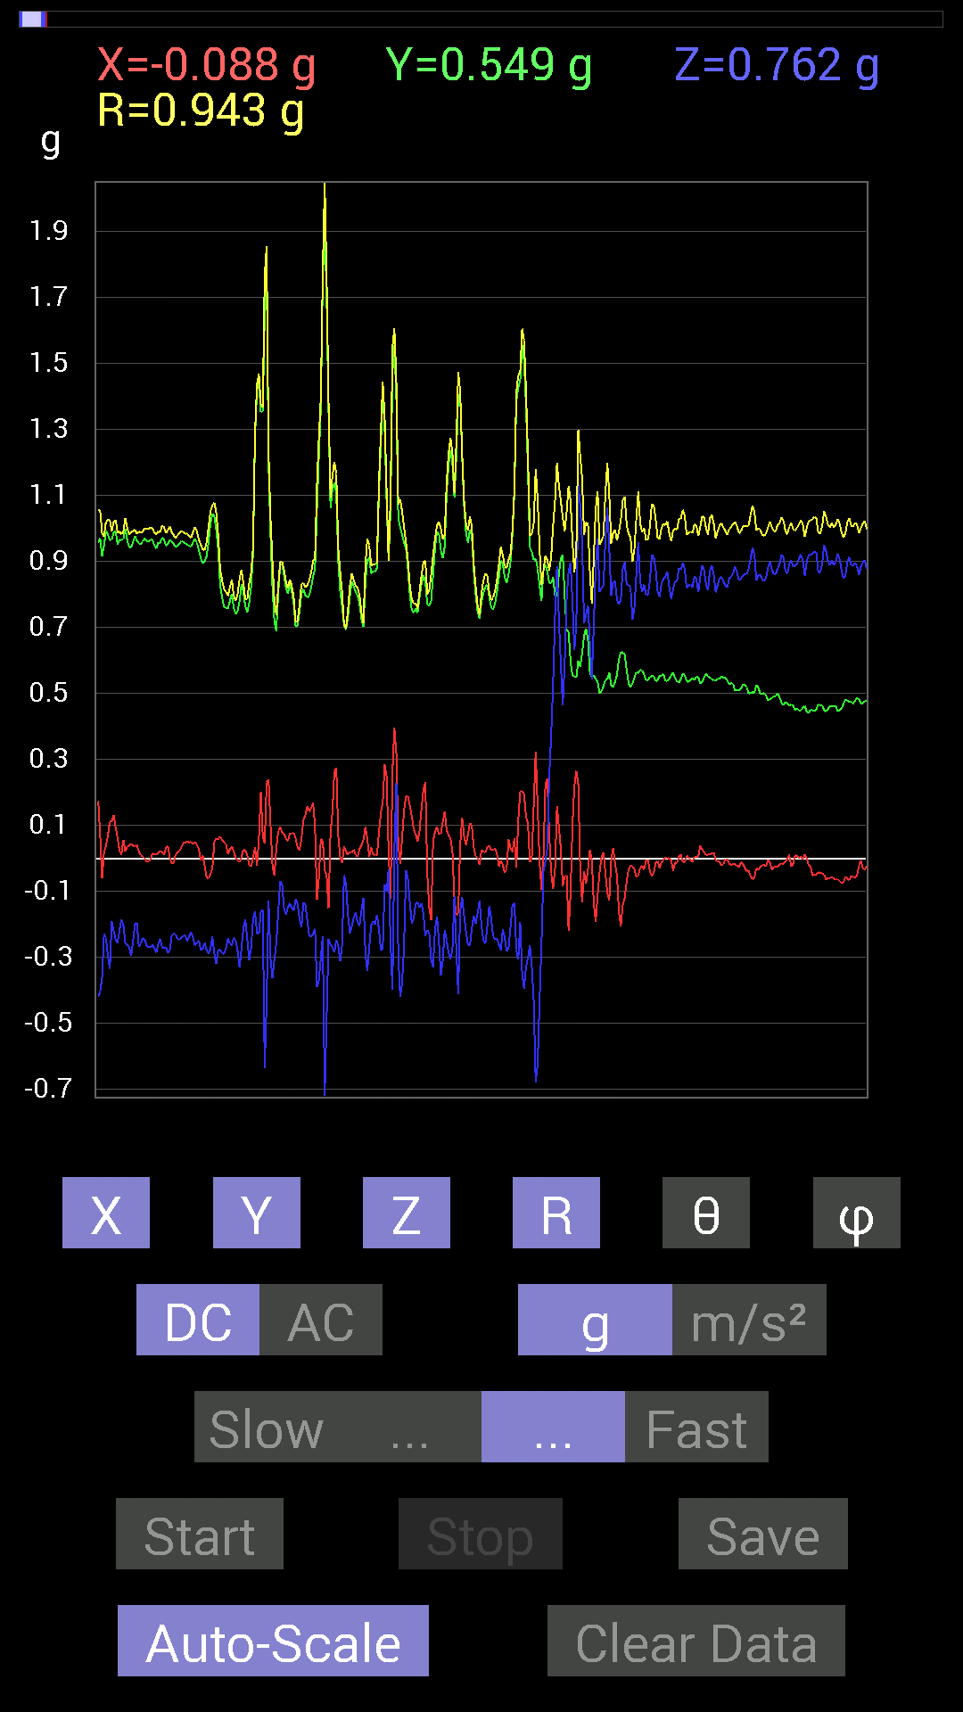
0.45503387 | 0.87296134 | 0.9853747 | 27.635273 | 95.39386
0.49604595 | 0.89053774 | 1.0193794 | 29.11937 | 89.54888
0.49214026 | 0.93350345 | 1.0555056 | 27.820562 | 92.49939
0.49995163 | 0.91397345 | 1.0417843 | 28.679794 | 90.44759
0.50580937 | 0.886632 | 1.020794 | 29.707006 | 89.115234
0.55658644 | 0.8104672 | 0.98470086 | 34.60778 | 95.611115
0.5702572 | 0.7382096 | 0.93490756 | 37.851196 | 96.25405
0.58392787 | 0.82413787 | 1.0115163 | 35.436867 | 95.349945
0.5331508 | 0.9686562 | 1.1085829 | 29.09923 | 98.54105
0.56244576 | 0.9256905 | 1.0899124 | 31.861612 | 102.14915
0.5995506 | 0.9491262 | 1.1253461 | 32.498203 | 97.423386
0.5643979 | 1.103408 | 1.2397703 | 27.125496 | 93.16886
0.59759855 | 0.85538495 | 1.0568895 | 35.968323 | 105.697784
0.67571545 | 0.47065663 | 0.845422 | 56.171284 | 105.814125
0.6405627 | 0.20505883 | 0.67421544 | 72.293304 | 94.18486
0.74797463 | 0.23825797 | 0.80236435 | 72.72581 | 77.48709
0.8358565 | 0.3280935 | 0.9469706 | 69.72866 | 70.2106
0.95693755 | 0.29684642 | 1.0782249 | 74.01949 | 67.39671
0.9217848 | 0.48628095 | 1.0745418 | 63.09277 | 74.15082
0.80851513 | 0.7382096 | 1.095003 | 47.61088 | 88.616264
0.8280436 | 0.69524544 | 1.0834968 | 50.083675 | 85.14691
0.8339029 | 0.67376184 | 1.0735718 | 51.127533 | 86.1147
0.8280436 | 0.65227973 | 1.0579203 | 51.934063 | 83.80812
0.78312737 | 0.55463284 | 0.96154624 | 54.77327 | 85.579475
0.75383234 | 0.6054099 | 0.9767347 | 51.696243 | 79.57758
0.7675031 | 0.59173924 | 0.9744379 | 52.6082 | 82.46266
0.8163265 | 0.6600927 | 1.0521665 | 51.143993 | 85.07759
0.8671036 | 0.6229863 | 1.0678773 | 54.31084 | 91.29027
0.9256905 | 0.507763 | 1.0733622 | 61.76699 | 101.79723
0.9901383 | 0.2812221 | 1.0685858 | 74.74162 | 106.16903
0.9862326 | 0.62689203 | 1.1864643 | 58.104618 | 101.74567
0.97646755 | 0.7147739 | 1.2114446 | 53.84173 | 86.68058
0.92764413 | 0.5019037 | 1.0563444 | 61.63201 | 86.38609
0.99404395 | 0.497998 | 1.1154352 | 63.48317 | 95.16401
0.94717413 | 0.497998 | 1.0717152 | 62.310886 | 86.46042
0.83195084 | 0.35934058 | 0.9220282 | 67.0624 | 78.457436
0.8065615 | 0.34957558 | 0.8896252 | 66.86201 | 80.38027
0.8436679 | 0.11912899 | 0.8552628 | 81.99328 | 95.02695
0.8065615 | -0.017576382 | 0.8070933 | 91.24785 | 91.66434
0.8299972 | -0.20115158 | 0.85413355 | 103.621315 | 89.05638
0.79875016 | -0.5155744 | 0.95103276 | 122.82811 | 88.179504
0.8104672 | -0.488233 | 0.958349 | 120.62735 | 79.35528
0.90225637 | -0.8534329 | 1.2668471 | 132.35071 | 74.51432
1.0409138 | -1.5369598 | 1.8669299 | 145.412 | 79.1663
0.99794966 | -0.4315982 | 1.0874233 | 113.384514 | 88.99098
0.9588912 | -0.017576382 | 0.9591497 | 91.05 | 89.183205
0.94522053 | 0.08007053 | 0.9540262 | 85.185555 | 83.867775
0.96084327 | -0.24021159 | 1.0147028 | 103.69368 | 77.064926
0.95693755 | -0.41792747 | 1.0585856 | 113.25337 | 79.70541
0.9706083 | -0.4042568 | 1.0539095 | 112.555504 | 85.74234
0.91592705 | -0.35934058 | 0.98575515 | 111.37887 | 93.78161
0.9491262 | -0.22849298 | 0.97643787 | 103.53307 | 88.8212
0.99209034 | -0.24021159 | 1.0214312 | 103.60174 | 87.85801
0.98232687 | -0.29294074 | 1.0274839 | 106.565125 | 85.906296
0.9647505 | -0.33395126 | 1.0269657 | 108.97663 | 83.41804
0.9667026 | -0.18943451 | 0.99157923 | 101.01367 | 83.31706
0.98818463 | -0.21872796 | 1.0207775 | 102.37305 | 82.346016
0.99209034 | -0.24606936 | 1.0264409 | 103.87064 | 84.60223
0.9510798 | -0.25583434 | 0.98686856 | 105.02488 | 86.24058
0.9667026 | -0.2167759 | 0.9909868 | 102.635475 | 88.61125
...

第20次
Data | File | 2016-12-02 | 14-02-31
Y(g) | Z(g) | R(g) | Theta(deg) | Phi(deg)
0.5468215 | 0.8202322 | 1.005336 | 35.32567 | 109.83506
0.5487751 | 0.7675031 | 0.9663753 | 37.419476 | 110.84601
0.5526808 | 0.8436679 | 1.0284423 | 34.881584 | 109.99929
0.55463284 | 0.90811414 | 1.0791525 | 32.700424 | 107.94938
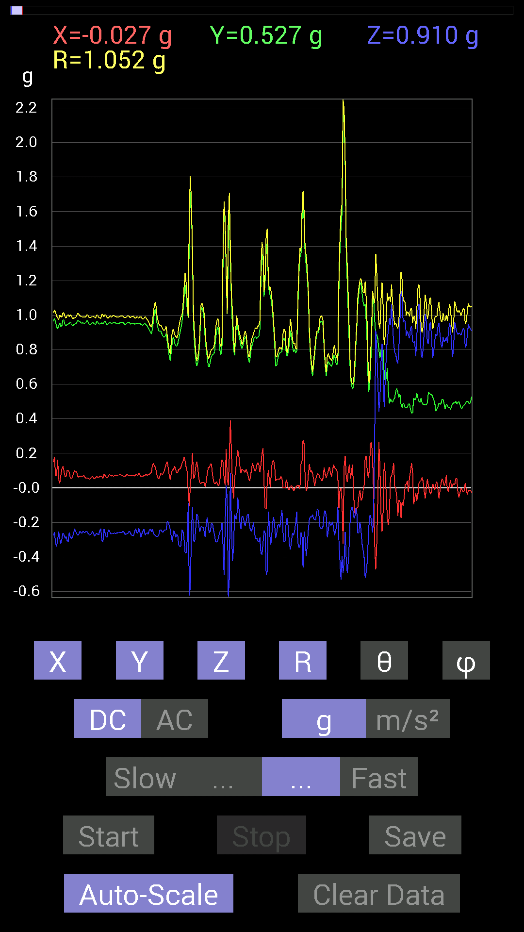
0.5585401 | 0.8475736 | 1.0301654 | 34.63848 | 107.46797
0.55658644 | 0.82413787 | 1.0079201 | 35.148582 | 106.42221
0.56049216 | 0.8026558 | 0.9901702 | 35.843044 | 104.83191
0.5683035 | 0.75969166 | 0.9648799 | 38.062077 | 107.18569
0.5663515 | 0.80851513 | 1.0047888 | 36.422394 | 108.316376
0.5702572 | 0.84171426 | 1.0375595 | 35.78232 | 109.95157
0.5585401 | 0.8202322 | 0.9999427 | 34.88725 | 102.42267
0.5643979 | 0.79875016 | 0.9854987 | 35.854847 | 102.10837
0.5663515 | 0.8260915 | 1.0119616 | 35.28122 | 104.31477
0.58002216 | 0.84171426 | 1.0313084 | 35.297626 | 103.26201
0.5878335 | 0.8260915 | 1.0286818 | 36.576843 | 106.47199
0.59369284 | 0.87491494 | 1.0777817 | 35.730396 | 109.39075
0.60150427 | 0.9178791 | 1.114652 | 34.566628 | 107.98736
0.5995506 | 0.7499267 | 0.9661202 | 39.08377 | 100.15702
0.6034563 | 0.71282184 | 0.93659884 | 40.44095 | 96.64527
0.6054099 | 0.75773805 | 0.9715429 | 38.745586 | 95.344345
0.60931563 | 0.81242085 | 1.0193216 | 37.153423 | 98.2072
0.62493837 | 0.77531445 | 1.0005976 | 39.20844 | 98.880684
0.6307977 | 0.71672755 | 0.95574576 | 41.41703 | 93.89645
0.60150427 | 0.7011032 | 0.92377114 | 40.627605 | 90
0.60150427 | 0.8163265 | 1.0145435 | 36.426 | 93.15915
0.60931563 | 1.0116203 | 1.1827064 | 31.202288 | 96.03762
0.6054099 | 0.9588912 | 1.1349847 | 32.34419 | 94.42691
0.66204476 | 0.81437445 | 1.0530398 | 39.343796 | 97.39534
0.5995506 | 0.8514793 | 1.0463226 | 35.532818 | 80.38641
0.617127 | 0.995996 | 1.1754323 | 32.076004 | 81.36283
0.6347034 | 0.93350345 | 1.1335742 | 34.562843 | 80.73785
0.64251477 | 0.7694567 | 1.006815 | 40.15983 | 81.699265
0.68157476 | 0.69524544 | 0.988321 | 45.294643 | 76.00234
0.6893861 | 0.76359737 | 1.0360848 | 42.523277 | 79.88097
0.7050089 | 0.8260915 | 1.0929787 | 40.90322 | 80.100716
0.74016166 | 0.7069625 | 1.0236318 | 46.319096 | 88.94187
0.7499267 | 0.6054099 | 0.9656999 | 51.17726 | 85.3846
0.755786 | 0.61126924 | 0.9854627 | 51.662937 | 77.89517
0.7382096 | 0.6893861 | 1.015748 | 47.258015 | 81.721375
0.7284446 | 0.8671036 | 1.1333656 | 40.086815 | 86.471466
0.7421153 | 0.77726805 | 1.0759467 | 43.746693 | 85.93582
0.8299972 | 0.47065663 | 0.95454735 | 60.457573 | 91.88673
0.75383234 | 0.07225915 | 0.7944722 | 84.7816 | 72.32532
0.746021 | 0.056634836 | 0.79007024 | 85.88932 | 71.20578
0.7382096 | -0.039058454 | 0.7514233 | 92.97954 | 79.655205
0.7616453 | -0.21091658 | 0.7947587 | 105.3898 | 83.70819
0.81437445 | -0.497998 | 0.957763 | 121.32954 | 84.520805
0.91397345 | -0.5663515 | 1.0777795 | 121.700554 | 85.35798
0.96084327 | -0.5194801 | 1.0925767 | 118.38952 | 91.51354
0.91397345 | -0.9530319 | 1.3267369 | 135.91658 | 81.97275
0.9295962 | -1.5389118 | 1.8048329 | 148.50237 | 80.342606
0.9374091 | -1.0545845 | 1.4114748 | 138.34416 | 87.733185
0.9217848 | -0.35152763 | 0.98774624 | 110.847916 | 93.031906
0.9667026 | 0.0039056898 | 0.9669491 | 89.76857 | 88.72698
0.906162 | -0.21872796 | 0.9413247 | 103.436165 | 81.783516
0.89053774 | -0.39644542 | 1.011365 | 113.07841 | 73.16251
0.94717413 | -0.4335518 | 1.0441874 | 114.53223 | 85.6374
0.9354555 | -0.32613987 | 0.99137336 | 109.20675 | 87.72846
0.9647505 | -0.27536437 | 1.0141983 | 105.754105 | 81.253876
0.98232687 | -0.25583434 | 1.0308727 | 104.3694 | 79.635056
0.96084327 | -0.32028058 | 1.0151215 | 108.39158 | 85.930885
0.9354555 | -0.33981058 | 0.99802583 | 109.90629 | 85.464134
0.91983277 | -0.2987985 | 0.98063606 | 107.740036 | 80.005936
0.9413148 | -0.2538823 | 0.97607714 | 105.07628 | 87.14949
...

